第1次
 | Keuwl | Accelerometer | Data | File | 2015-04-30 | 2020-11-13
Number | Time(s) | X(g) | Y(g) | Z(g) | R（g） | Theta（deg） | Phi（deg）
1 | 30.706001 | -0.015622759 | 0.97841966 | -0.033199143 | 0.9791074 | 91.94313 | 90.91478
2 | 30.713001 | -0.0039056898 | 0.98037326 | -0.05858846 | 0.98213017 | 93.41998 | 90.22826
3 | 30.750002 | 0.0039056898 | 0.97451395 | -0.029293451 | 0.97496194 | 91.721756 | 89.77037
4 | 30.750002 | -0.0078113796 | 0.97451395 | -0.048823457 | 0.9757675 | 92.86805 | 90.45925
5 | 30.794 | -0.033199143 | 0.9725619 | -0.056634836 | 0.974775 | 93.33079 | 91.95508
6 | 30.794 | -0.037106387 | 0.9647505 | -0.0019536226 | 0.96546584 | 90.11594 | 92.20264
7 | 30.811 | -0.023435695 | 0.96279687 | -0.027341384 | 0.9634701 | 91.62616 | 91.39438
8 | 30.845001 | 0.0019536226 | 0.96279687 | -0.05858846 | 0.9645798 | 93.482285 | 89.88374
9 | 30.852001 | -0.033199143 | 0.96279687 | -0.048823457 | 0.96460545 | 92.90126 | 91.97489
10 | 30.896002 | -0.027341384 | 0.9530319 | -0.042964146 | 0.9543916 | 92.58018 | 91.643295
11 | 30.896002 | -0.035152763 | 0.9491262 | -0.046869833 | 0.95093274 | 92.82516 | 92.12109
12 | 30.911001 | -0.009765002 | 0.94717413 | -0.039058454 | 0.9480294 | 92.36124 | 90.590675
13 | 30.947002 | -0.023435695 | 0.9374091 | -0.031247074 | 0.9382225 | 91.90856 | 91.43212
14 | 30.952002 | -0.031247074 | 0.93350345 | -0.029293451 | 0.9344855 | 91.79636 | 91.91714
15 | 30.998001 | -0.009765002 | 0.9256905 | -0.035152763 | 0.9264092 | 92.17462 | 90.604385
16 | 30.998001 | -0.023435695 | 0.9237384 | -0.046869833 | 0.9252236 | 92.903725 | 91.45331
17 | 31.013002 | -0.013670692 | 0.91006774 | -0.035152763 | 0.910849 | 92.21179 | 90.86061
18 | 31.048002 | -0.013670692 | 0.90225637 | -0.025387762 | 0.902717 | 91.61158 | 90.86806
19 | 31.053001 | -0.01171707 | 0.89444345 | -0.04101208 | 0.89545983 | 92.62507 | 90.75053
20 | 31.098001 | -0.015622759 | 0.886632 | -0.027341384 | 0.88719106 | 91.766014 | 91.00947
21 | 31.098001 | -0.017576382 | 0.86515 | -0.027341384 | 0.8657603 | 91.809746 | 91.163864
22 | 31.113 | -0.019530004 | 0.8573386 | -0.04101208 | 0.85854113 | 92.73803 | 91.30496
23 | 31.149002 | -0.019530004 | 0.84562 | -0.044917766 | 0.8470373 | 93.03978 | 91.32304
24 | 31.154001 | -0.023435695 | 0.81828016 | -0.031247074 | 0.81921184 | 92.18595 | 91.64051
25 | 31.2 | -0.021482073 | 0.8026558 | -0.037106387 | 0.80380017 | 92.64593 | 91.53308
26 | 31.2 | -0.017576382 | 0.78898513 | -0.037106387 | 0.7900528 | 92.692 | 91.27618
27 | 31.214 | -0.015622759 | 0.7733624 | -0.021482073 | 0.77381843 | 91.5908 | 91.15728
28 | 31.250002 | -0.009765002 | 0.7323503 | -0.039058454 | 0.73345613 | 93.0526 | 90.76392
29 | 31.254002 | -0.009765002 | 0.71282184 | -0.04101208 | 0.71406746 | 93.292564 | 90.78485
30 | 31.301 | -0.009765002 | 0.6893861 | -0.039058454 | 0.69056076 | 93.24241 | 90.81153
31 | 31.301 | -0.0078113796 | 0.48237526 | -0.04101208 | 0.48417857 | 94.85903 | 90.92774
32 | 31.315 | -0.0058593126 | 0.44526887 | -0.06639984 | 0.45023066 | 98.480896 | 90.753914
33 | 31.353 | -0.01171707 | 0.39058766 | 0.009765002 | 0.39088535 | 88.568504 | 91.71828
34 | 31.355001 | -0.021482073 | 0.37105766 | 0.044917766 | 0.37438333 | 83.10917 | 93.31339
35 | 31.403002 | -0.013670692 | 1.0623958 | -0.10936398 | 1.0680975 | 95.87689 | 90.73723
36 | 31.404001 | -0.01171707 | 0.28512782 | 0.13670537 | 0.31642303 | 64.40331 | 92.353195
37 | 31.416002 | -0.017576382 | 0.40816402 | -0.29294074 | 0.5027137 | 125.642 | 92.46575
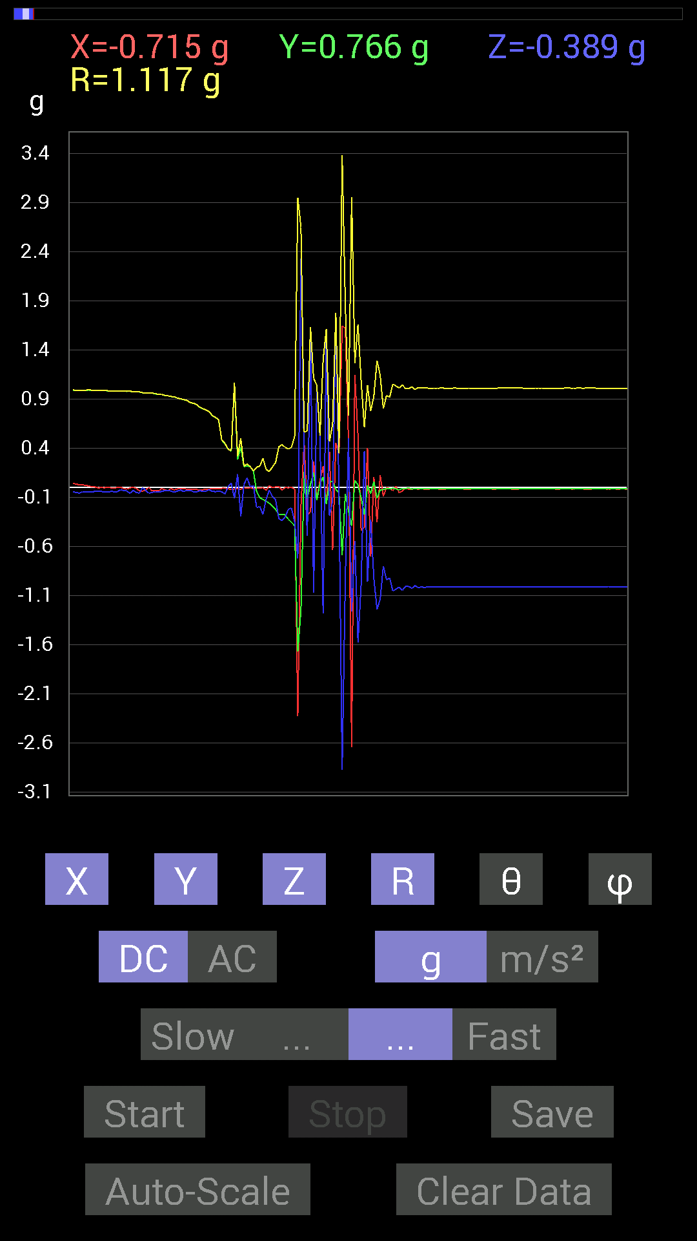
38 | 31.455002 | 0 | 0.21482228 | 0.031247074 | 0.2170829 | 81.72405 | 90
39 | 31.455002 | -0.0058593126 | 0.21872796 | 0.09959898 | 0.24040842 | 65.525345 | 91.53448
40 | 31.508001 | 0 | 0.21287021 | 0.0078113796 | 0.21301349 | 87.898445 | 90
41 | 31.508001 | -0.01171707 | 0.16599882 | 0.019530004 | 0.16755393 | 83.30642 | 94.037544
42 | 31.516 | -0.0078113796 | -0.039058454 | -0.20310521 | 0.20697416 | 168.9043 | 258.69052
43 | 31.560001 | -0.0039056898 | -0.101552606 | -0.1933402 | 0.21842302 | 152.27171 | 267.79752
44 | 31.560001 | 0 | -0.12108261 | -0.27145866 | 0.29723862 | 155.96101 | 270
45 | 31.575 | -0.027341384 | -0.13865899 | -0.11912899 | 0.18483934 | 130.12822 | 258.84528
46 | 31.61 | 0.019530004 | -0.16014107 | -0.027341384 | 0.16362804 | 99.61894 | 276.95316
47 | 31.617 | 0 | -0.18943451 | -0.0917876 | 0.21050036 | 115.8518 | 270
48 | 31.664001 | 0.0078113796 | -0.22263521 | -0.124988295 | 0.25543988 | 119.29498 | 272.00946
49 | 31.664001 | 0.01171707 | -0.27145866 | -0.31246918 | 0.41408223 | 138.99101 | 272.47156
50 | 31.676 | -0.027341384 | -0.27536437 | -0.33785695 | 0.43671548 | 140.68114 | 264.3296
51 | 31.714 | 0.0019536226 | -0.27731642 | -0.30075213 | 0.40909666 | 137.32086 | 270.40363
52 | 31.717001 | -0.0019536226 | -0.32223418 | -0.22263521 | 0.39166966 | 124.64053 | 269.65265
53 | 31.762001 | 0.0019536226 | -0.35348126 | -0.2070109 | 0.4096417 | 120.35434 | 270.31665
54 | 31.762001 | -0.015622759 | -0.3866804 | -0.3456699 | 0.5188964 | 131.77165 | 267.68637
55 | 31.777002 | -2.3239927 | -1.6678058 | -0.7206332 | 2.9498863 | 104.13999 | 215.665
56 | 31.810001 | -0.19138813 | -1.2498783 | 2.3278985 | 2.649139 | 28.509521 | 261.2942
57 | 31.818 | 0.46479887 | 0.16209313 | 0.2812221 | 0.5669198 | 60.260807 | 19.225616
58 | 31.859001 | -0.27927005 | -0.10936398 | -0.49018663 | 0.57466096 | 148.53964 | 201.38564
59 | 31.859001 | -0.24997504 | 0.035152763 | 1.6131246 | 1.6327566 | 8.893951 | 171.99527
60 | 31.908 | 0.26364574 | 0.15428175 | -1.0682552 | 1.1110721 | 164.04199 | 30.335566
61 | 31.908 | -0.11326967 | -0.12889399 | 1.0272431 | 1.0414759 | 9.483175 | 228.69159
62 | 31.920002 | 0.070305526 | 0.039058454 | 0.5214337 | 0.52759975 | 8.768245 | 29.054499
63 | 31.974 | 0.2167759 | 0.10936398 | -1.2811254 | 1.3039304 | 169.2685 | 26.771057
64 | 31.974 | -0.16599882 | -0.16599882 | 1.5935946 | 1.6107932 | 8.380167 | 225
65 | 31.980001 | 0.36519834 | 0.056634836 | -0.28708142 | 0.46796697 | 127.84048 | 8.81519
66 | 32.050003 | -0.6327513 | 0.060540527 | -0.13084605 | 0.64896846 | 101.6318 | 174.53468
67 | 32.050003 | 0.45308024 | -0.017576382 | 1.7166293 | 1.7755018 | 14.795893 | 357.77844
68 | 32.050003 | 0.3456699 | -0.056634836 | -0.037106387 | 0.35223866 | 96.04701 | 350.69528
69 | 32.059002 | 1.6463237 | -0.6854805 | -2.8747199 | 3.3829396 | 148.18663 | 337.3946
70 | 32.092003 | 1.6189823 | -0.06639984 | -0.9237384 | 1.8651556 | 119.68695 | 357.65143
71 | 32.099003 | 0.47651595 | -0.23825797 | 0.49995163 | 0.73060656 | 46.81968 | 333.43494
72 | 32.161003 | -2.6423213 | -0.38863403 | -1.2596433 | 2.9528968 | 115.25064 | 188.3671
73 | 32.161003 | 1.14442 | 0.07421122 | -0.54096216 | 1.2680081 | 115.25347 | 3.710215
74 | 32.162003 | 0.527293 | 0.025387762 | -1.5740662 | 1.6602309 | 161.4598 | 2.7565112
75 | 32.206 | -0.43550387 | -0.10545829 | -0.98232687 | 1.0796995 | 155.47981 | 193.61227
76 | 32.206 | -0.40621042 | -0.27536437 | 0.37301126 | 0.61641693 | 52.761936 | 214.1328
77 | 32.22 | 0.4042568 | 0.019530004 | -0.9588912 | 1.040806 | 157.1164 | 2.7658596
78 | 32.249 | -0.7030568 | -0.062494148 | -0.3280935 | 0.7783571 | 114.930626 | 185.07962
79 | 32.261 | 0.10741191 | 0.062494148 | -0.91983277 | 0.9281892 | 172.30591 | 30.191599
80 | 32.300003 | -0.35152763 | -0.10936398 | -1.2401133 | 1.2936046 | 163.46567 | 197.28148
81 | 32.300003 | 0.124988295 | -0.025387762 | -1.1366086 | 1.143742 | 173.59755 | 348.51822
82 | 32.343002 | -0.08788191 | -0.019530004 | -0.79875016 | 0.80380744 | 173.56946 | 192.52924
83 | 32.343002 | 0 | -0.009765002 | -0.9374091 | 0.93746 | 179.40291 | 270
84 | 32.388 | -0.009765002 | -0.013670692 | -0.91983277 | 0.9199862 | 178.95358 | 234.4617
85 | 32.388 | -0.031247074 | -0.0058593126 | -1.0526325 | 1.0531124 | 178.27014 | 190.62051
86 | 32.402 | 0.015622759 | -0.013670692 | -1.0331024 | 1.0333109 | 178.84903 | 318.81247
87 | 32.431 | -0.052729145 | -0.023435695 | -1.0116203 | 1.0132647 | 176.73535 | 203.96297
88 | 32.443 | -0.035152763 | -0.009765002 | -1.0448195 | 1.0454563 | 178.00012 | 195.52463
89 | 32.476 | -0.0058593126 | -0.009765002 | -1.005761 | 1.0058255 | 179.35109 | 239.0349

第2次
 | Keuwl | Accelerometer | Data | File | 2015-04-30 | 2020-12-06
Number | Time(s) | X(g) | Y(g) | Z(g) | R（g） | Theta（deg） | Phi（deg）
1 | 17.902 | -0.019530004 | 0.9862326 | -0.037106387 | 0.9871236 | 92.15428 | 91.13446
2 | 17.902 | -0.025387762 | 0.9862326 | -0.052729145 | 0.98796743 | 93.0594 | 91.474594
3 | 17.910002 | -0.029293451 | 0.984279 | -0.04101208 | 0.98556846 | 92.38492 | 91.7047
4 | 17.938002 | -0.023435695 | 0.98232687 | -0.044917766 | 0.9836325 | 92.61733 | 91.36667
5 | 17.95 | -0.025387762 | 0.98037326 | -0.04101208 | 0.9815591 | 92.39466 | 91.4834
6 | 17.979 | -0.025387762 | 0.98037326 | -0.029293451 | 0.98113936 | 91.71091 | 91.4834
7 | 17.991001 | -0.025387762 | 0.97841966 | -0.04101208 | 0.9796079 | 92.39944 | 91.48636
8 | 18.042002 | -0.025387762 | 0.97646755 | -0.044917766 | 0.97782975 | 92.63287 | 91.489334
9 | 18.042002 | -0.025387762 | 0.97646755 | -0.042964146 | 0.97774196 | 92.51852 | 91.489334
10 | 18.051 | -0.027341384 | 0.97451395 | -0.039058454 | 0.9756795 | 92.29428 | 91.60709
11 | 18.115002 | -0.027341384 | 0.9706083 | -0.039058454 | 0.9717786 | 92.3035 | 91.613556
12 | 18.115002 | -0.029293451 | 0.9686562 | -0.029293451 | 0.96954167 | 91.731384 | 91.73217
13 | 18.115002 | -0.029293451 | 0.9667026 | -0.031247074 | 0.96765095 | 91.8505 | 91.73567
14 | 18.133001 | -0.027341384 | 0.96084327 | -0.04101208 | 0.9621067 | 92.44311 | 91.629944
15 | 18.226002 | -0.029293451 | 0.9588912 | -0.04101208 | 0.9602148 | 92.44792 | 91.7498
16 | 18.226002 | -0.027341384 | 0.95693755 | -0.04101208 | 0.9582061 | 92.45306 | 91.6366
17 | 18.226002 | -0.027341384 | 0.9530319 | -0.039058454 | 0.95422375 | 92.345894 | 91.643295
18 | 18.226002 | -0.023435695 | 0.94717413 | -0.031247074 | 0.94797915 | 91.888916 | 91.417366
19 | 18.232 | -0.025387762 | 0.9413148 | -0.031247074 | 0.94217545 | 91.90055 | 91.54492
20 | 18.263 | -0.025387762 | 0.9354555 | -0.033199143 | 0.9363887 | 92.031815 | 91.554596
21 | 18.272001 | -0.023435695 | 0.9237384 | -0.037106387 | 0.92478037 | 92.29958 | 91.45331
22 | 18.299002 | -0.021482073 | 0.9217848 | -0.042964146 | 0.92303556 | 92.667885 | 91.33503
23 | 18.312 | -0.021482073 | 0.91397345 | -0.033199143 | 0.9148285 | 92.07972 | 91.346436
24 | 18.333 | -0.015622759 | 0.90811414 | -0.037106387 | 0.9090062 | 92.33951 | 90.98559
25 | 18.374 | -0.019530004 | 0.89249134 | -0.029293451 | 0.8931855 | 91.87944 | 91.25358
26 | 18.374 | -0.025387762 | 0.8827264 | -0.017576382 | 0.88326627 | 91.14022 | 91.64741
27 | 18.394001 | -0.019530004 | 0.87491494 | -0.035152763 | 0.87583864 | 92.30025 | 91.278755
28 | 18.426 | -0.027341384 | 0.8631979 | -0.039058454 | 0.8645136 | 92.589485 | 91.81421
29 | 18.434 | -0.015622759 | 0.84171426 | -0.031247074 | 0.84243894 | 92.125656 | 91.063324
30 | 18.486 | -0.015622759 | 0.8299972 | -0.039058454 | 0.83106256 | 92.693794 | 91.07833
31 | 18.486 | -0.013670692 | 0.8163265 | -0.042964146 | 0.8175706 | 93.01234 | 90.95942
32 | 18.496 | -0.01171707 | 0.7870331 | -0.023435695 | 0.7874691 | 91.70542 | 90.852936
33 | 18.542002 | -0.015622759 | 0.765551 | -0.037106387 | 0.7666089 | 92.77439 | 91.16908
34 | 18.542002 | -0.017576382 | 0.7499267 | -0.039058454 | 0.7511488 | 92.98063 | 91.34262
35 | 18.556002 | -0.015622759 | 0.7284446 | -0.031247074 | 0.7292818 | 92.455666 | 91.22862
36 | 18.603 | -0.009765002 | 0.47846955 | -0.046869833 | 0.48085886 | 95.59356 | 91.169174
37 | 18.603 | -0.009765002 | 0.49604595 | -0.07616484 | 0.5019542 | 98.72758 | 91.12776
38 | 18.615002 | -0.0039056898 | 0.48237526 | 0.01171707 | 0.48253337 | 88.60858 | 90.463905
39 | 18.708 | -0.0058593126 | 0.43550387 | -0.0078113796 | 0.43561333 | 91.02748 | 90.77081
40 | 18.708 | -0.0058593126 | 0.46089318 | -0.07421122 | 0.4668663 | 99.14631 | 90.728355
41 | 18.708 | -0.0019536226 | 0.31246918 | -0.037106387 | 0.31467077 | 96.77215 | 90.35822
42 | 18.708 | 0 | 0.2812221 | -0.09959898 | 0.29833844 | 109.50236 | 90
43 | 18.717001 | -0.0058593126 | 0.2812221 | -0.10350622 | 0.2997228 | 110.202545 | 91.193596
44 | 18.748001 | -0.01171707 | 0.24802297 | -0.031247074 | 0.250258 | 97.17264 | 92.70475
45 | 18.756 | -0.0039056898 | 0.20896451 | -0.048823457 | 0.21462794 | 103.14873 | 91.07077
46 | 18.791 | -0.029293451 | 0.12303468 | -0.10350622 | 0.16342942 | 129.2969 | 103.392265
47 | 18.797 | 0.017576382 | 0.06444622 | -0.07616484 | 0.101308085 | 138.74776 | 74.74477
48 | 18.837002 | -0.01171707 | 0.062494148 | -0.14647037 | 0.15967585 | 156.53424 | 100.61914
49 | 18.837002 | 0.009765002 | 0.009765002 | -0.21482228 | 0.21526569 | 176.32187 | 45
50 | 18.892 | -0.0039056898 | -0.052729145 | -0.115223296 | 0.12677549 | 155.35059 | 265.7638
51 | 18.892 | -0.0019536226 | -0.06835346 | -0.14061105 | 0.1563569 | 154.06561 | 268.36285
52 | 18.897001 | 0 | -0.10741191 | -0.19138813 | 0.21946922 | 150.69774 | 270
53 | 18.951 | -0.0019536226 | -0.22263521 | -0.18552883 | 0.28981236 | 129.80441 | 269.49725
54 | 18.951 | -0.0078113796 | -0.23825797 | -0.22263521 | 0.3261814 | 133.04326 | 268.12222
55 | 18.958 | 0.0039056898 | -0.2538823 | -0.23825797 | 0.34819296 | 133.17822 | 270.88135
56 | 19.012001 | 0.0039056898 | -0.27536437 | -0.22263521 | 0.3541288 | 128.95313 | 270.81262
57 | 19.012001 | 0.009765002 | -0.3027042 | -0.27731642 | 0.41064534 | 132.4789 | 271.8477
58 | 19.018002 | -0.013670692 | -0.33199918 | -0.26169366 | 0.42295852 | 128.22285 | 267.64206
59 | 19.073 | 0.0019536226 | -0.3456699 | -0.30075213 | 0.45819572 | 131.02464 | 270.32382
60 | 19.073 | -0.0078113796 | -0.46675095 | -0.39449334 | 0.6111812 | 130.20021 | 269.0412
61 | 19.078001 | 0.53705645 | 0.22263521 | -0.17576382 | 0.60736233 | 106.821365 | 22.516312
62 | 19.132 | 0.3554349 | -0.82413787 | 1.8435696 | 2.0504355 | 25.958515 | 293.32962
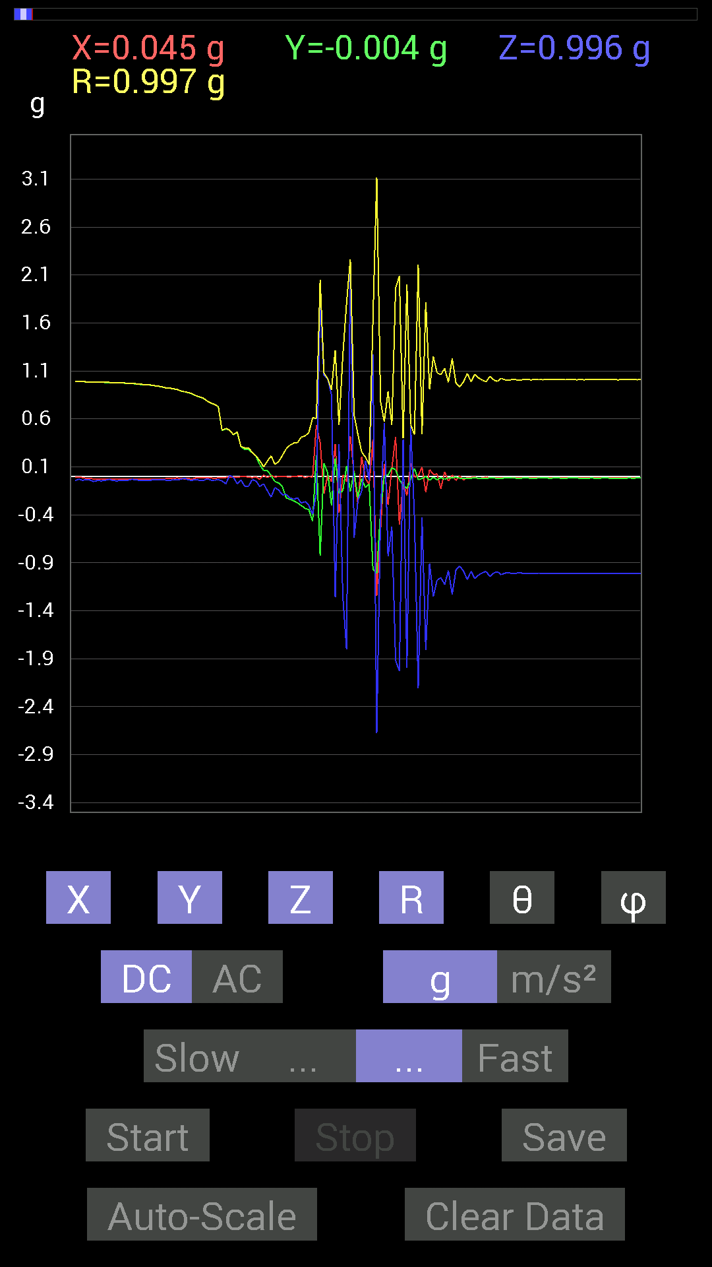
63 | 19.132 | -0.17966951 | 0.13670537 | 1.0565381 | 1.0803899 | 12.0617285 | 142.73354
64 | 19.139002 | 0.017576382 | 0.04101208 | 1.0194317 | 1.0204077 | 2.5061624 | 66.801674
65 | 19.192001 | -0.05468277 | -0.30075213 | 0.8514793 | 0.9046873 | 19.748255 | 259.69504
66 | 19.192001 | 0.3359049 | 0.18943451 | -1.2576897 | 1.315485 | 162.95316 | 29.420946
67 | 19.199001 | -0.38082266 | -0.17185813 | 0.3359049 | 0.5360907 | 51.201584 | 204.28877
68 | 19.257 | 0.017576382 | -0.15232968 | -1.244019 | 1.253434 | 172.97304 | 276.5819
69 | 19.257 | -0.05468277 | 0.111317605 | -1.8025591 | 1.8068208 | 176.06403 | 116.16175
70 | 19.259 | 0.41792747 | -0.15623537 | 2.2224402 | 2.266785 | 11.351768 | 339.50256
71 | 19.279001 | 0.015622759 | 0.052729145 | -0.63860905 | 0.6409727 | 175.078 | 73.49633
72 | 19.327002 | -0.28317574 | -0.22263521 | -0.25192866 | 0.43957135 | 124.96832 | 218.17473
73 | 19.327002 | 0.2070109 | -0.021482073 | -0.15232968 | 0.2579134 | 126.201256 | 354.07547
74 | 19.34 | -0.017576382 | -0.115223296 | 0.16404675 | 0.20123786 | 35.394016 | 261.32684
75 | 19.394001 | -0.08592984 | -0.07811691 | -0.039058454 | 0.12252246 | 108.58953 | 222.27327
76 | 19.394001 | 0.3827747 | -0.9706083 | 1.2713604 | 1.6446745 | 39.374462 | 291.52258
77 | 19.401001 | -1.244019 | -1.0077146 | -2.677474 | 3.1196055 | 149.12326 | 219.00912
78 | 19.468 | -0.5702572 | -0.36324626 | -0.39839903 | 0.78476936 | 120.50835 | 212.4966
79 | 19.469002 | 0.13279969 | 0.0078113796 | 0.55463284 | 0.57036334 | 13.48765 | 3.366303
80 | 19.469002 | -0.29489282 | 0.015622759 | -0.8339029 | 0.8846468 | 160.49965 | 176.96744
81 | 19.481 | 0.08592984 | 0.08983553 | -0.52338576 | 0.53794706 | 166.6386 | 46.272964
82 | 19.503 | 0.4140218 | 0.070305526 | -1.9177824 | 1.9632235 | 167.64854 | 9.63753
83 | 19.54 | -0.5038573 | -0.033199143 | -2.0271463 | 2.0890899 | 166.01262 | 183.76978
84 | 19.541 | -0.05468277 | -0.0917876 | 0.38472834 | 0.3992882 | 15.52036 | 239.21548
85 | 19.583 | -0.19919951 | -0.12303468 | -1.9919937 | 2.005706 | 173.29639 | 211.70137
86 | 19.583 | 0.13670537 | -0.031247074 | 0.52338576 | 0.5418463 | 14.999001 | 347.12494
87 | 19.626001 | -0.0078113796 | 0.083976224 | -0.4296461 | 0.43784565 | 168.89415 | 95.3143
88 | 19.626001 | 0.0078113796 | -0.033199143 | -2.2087696 | 2.2090328 | 179.11552 | 283.24023
89 | 19.642 | 0.09959898 | -0.021482073 | -0.42769247 | 0.43966156 | 166.60017 | 347.82858
90 | 19.67 | -0.16404675 | 0.0019536226 | -1.8103704 | 1.8177888 | 174.82191 | 179.3177
91 | 19.682001 | 0.07225915 | -0.039058454 | -0.906162 | 0.90987724 | 174.82051 | 331.6073
92 | 19.741001 | 0.023435695 | -0.0078113796 | -1.2498783 | 1.2501224 | 178.8677 | 341.5662
93 | 19.741001 | 0.025387762 | -0.033199143 | -1.0799723 | 1.0807806 | 177.78389 | 307.40555
94 | 19.743 | -0.12694037 | -0.01171707 | -1.0545845 | 1.0622616 | 173.1074 | 185.27367
95 | 19.803001 | 0.048823457 | -0.029293451 | -1.12489 | 1.12633 | 177.1024 | 329.03677
96 | 19.804 | -0.048823457 | -0.013670692 | -0.98037326 | 0.98168343 | 177.03952 | 195.64238
97 | 19.804 | 0.015622759 | -0.01171707 | -1.2283963 | 1.2285515 | 179.08914 | 323.1301
98 | 19.826 | -0.04101208 | -0.0078113796 | -0.97451395 | 0.97540784 | 177.54688 | 190.78369
99 | 19.862001 | 0.0078113796 | -0.017576382 | -0.93350345 | 0.9337016 | 178.81966 | 293.96155
100 | 19.865002 | -0.037106387 | -0.019530004 | -0.9862326 | 0.9871236 | 177.56538 | 207.75894
101 | 19.924002 | -0.009765002 | -0.017576382 | -1.0741144 | 1.0743026 | 178.92772 | 240.94453
102 | 19.924002 | -0.009765002 | -0.017576382 | -0.98818463 | 0.9883892 | 178.83434 | 240.94453
103 | 19.924002 | -0.0058593126 | -0.013670692 | -1.0663031 | 1.0664068 | 179.20082 | 246.79984
104 | 19.945002 | -0.023435695 | -0.017576382 | -1.0272431 | 1.0276607 | 178.36661 | 216.8693

第3次
 | Keuwl | Accelerometer | Data | File | 2015-04-30 | 20-13-03
Number | Time(s) | X(g) | Y(g) | Z(g) | R（g） | Theta（deg） | Phi（deg）
1 | 23.852001 | -0.025387762 | 0.984279 | -0.029293451 | 0.98504204 | 91.70413 | 91.477516
2 | 23.874 | -0.021482073 | 0.984279 | -0.025387762 | 0.98484063 | 91.477165 | 91.25029
3 | 23.892 | -0.019530004 | 0.98232687 | -0.037106387 | 0.9832214 | 92.162834 | 91.13897
4 | 23.913002 | -0.025387762 | 0.98037326 | -0.025387762 | 0.9810305 | 91.4829 | 91.4834
5 | 23.932001 | -0.021482073 | 0.97841966 | -0.025387762 | 0.9789847 | 91.486 | 91.257774
6 | 23.953001 | -0.017576382 | 0.98037326 | -0.046869833 | 0.98165035 | 92.73668 | 91.0271
7 | 23.977001 | -0.017576382 | 0.97841966 | -0.031247074 | 0.97907627 | 91.828896 | 91.02915
8 | 23.993002 | -0.021482073 | 0.97451395 | -0.027341384 | 0.9751341 | 91.606705 | 91.26282
9 | 24.014002 | -0.021482073 | 0.9725619 | -0.029293451 | 0.9732401 | 91.7248 | 91.26535
10 | 24.043001 | -0.015622759 | 0.9686562 | -0.029293451 | 0.969225 | 91.73195 | 90.924
11 | 24.054 | -0.015622759 | 0.9686562 | -0.037106387 | 0.96949255 | 92.193474 | 90.924
12 | 24.109001 | -0.019530004 | 0.9667026 | -0.039058454 | 0.9676884 | 92.31324 | 91.15737
13 | 24.109001 | -0.019530004 | 0.96084327 | -0.025387762 | 0.961377 | 91.51323 | 91.16443
14 | 24.115002 | -0.013670692 | 0.96084327 | -0.039058454 | 0.961734 | 92.32757 | 90.81514
15 | 24.193 | -0.023435695 | 0.9530319 | -0.029293451 | 0.95377 | 91.76002 | 91.40866
16 | 24.194 | -0.017576382 | 0.9588912 | -0.039058454 | 0.95984733 | 92.332146 | 91.05011
17 | 24.194 | -0.027341384 | 0.94522053 | -0.009765002 | 0.9456663 | 90.59165 | 91.65687
18 | 24.194 | -0.023435695 | 0.9374091 | -0.039058454 | 0.9385151 | 92.385185 | 91.43212
19 | 24.215002 | -0.01171707 | 0.9413148 | -0.046869833 | 0.9425538 | 92.85029 | 90.71316
20 | 24.264002 | -0.0039056898 | 0.92764413 | -0.019530004 | 0.92785794 | 91.20608 | 90.241234
21 | 24.264002 | -0.017576382 | 0.9237384 | -0.042964146 | 0.92490405 | 92.66249 | 91.09006
22 | 24.276001 | 0.0058593126 | 0.91397345 | -0.029293451 | 0.91446155 | 91.8357 | 89.63269
23 | 24.337002 | 0.0058593126 | 0.9120198 | -0.017576382 | 0.91220796 | 91.10404 | 89.631905
24 | 24.338001 | -0.0078113796 | 0.89639705 | -0.027341384 | 0.89684796 | 91.746994 | 90.499275
25 | 24.338001 | 0.0058593126 | 0.886632 | -0.025387762 | 0.8870148 | 91.64012 | 89.62137
26 | 24.356 | 0.0019536226 | 0.88077426 | -0.029293451 | 0.88126343 | 91.90488 | 89.87292
27 | 24.407001 | -0.009765002 | 0.85929066 | -0.033199143 | 0.8599872 | 92.21241 | 90.651085
28 | 24.407001 | -0.0039056898 | 0.8475736 | -0.023435695 | 0.84790653 | 91.583824 | 90.26402
29 | 24.417002 | -0.0019536226 | 0.83195084 | -0.023435695 | 0.83228314 | 91.61356 | 90.134544
30 | 24.482 | -0.0078113796 | 0.8221858 | -0.033199143 | 0.8228929 | 92.312195 | 90.544334
31 | 24.483002 | 0.0019536226 | 0.79093874 | -0.015622759 | 0.79109544 | 91.13157 | 89.85848
32 | 24.483002 | 0.0039056898 | 0.77140874 | -0.029293451 | 0.7719746 | 92.174675 | 89.70991
33 | 24.497002 | 0 | 0.75773805 | -0.04101208 | 0.7588471 | 93.098076 | 90
34 | 24.552002 | 0 | 0.7382096 | -0.027341384 | 0.73871577 | 92.12112 | 90
35 | 24.552002 | -0.0019536226 | 0.69524544 | -0.039058454 | 0.69634444 | 93.21545 | 90.161
36 | 24.558 | -0.0039056898 | 0.6718098 | -0.04101208 | 0.6730718 | 93.49335 | 90.3331
37 | 24.580002 | -0.0058593126 | 0.64446837 | -0.025387762 | 0.64499485 | 92.25581 | 90.520905
38 | 24.636002 | -0.009765002 | 0.5858799 | -0.044917766 | 0.5876804 | 94.38352 | 90.95487
39 | 24.637001 | -0.0058593126 | 0.5526808 | -0.044917766 | 0.554534 | 94.6461 | 90.60741
40 | 24.637001 | -0.0058593126 | 0.517528 | -0.04101208 | 0.5191835 | 94.53071 | 90.64866
41 | 24.673 | -0.0039056898 | 0.47456387 | -0.046869833 | 0.47688878 | 95.64028 | 90.471535
42 | 24.678001 | -0.0039056898 | 0.31442282 | -0.06835346 | 0.32179055 | 102.26398 | 90.71168
43 | 24.724 | 0.0019536226 | 0.2812221 | -0.052729145 | 0.28612942 | 100.61941 | 89.601974
44 | 24.724 | -0.0058593126 | 0.29489282 | -0.046869833 | 0.29865178 | 99.02921 | 91.138275
45 | 24.739 | -0.0039056898 | 0.17771745 | -0.06835346 | 0.19044931 | 111.03304 | 91.25899
46 | 24.789001 | -0.0058593126 | 0.13279969 | -0.10545829 | 0.1696807 | 128.4265 | 92.52634
47 | 24.789001 | -0.0019536226 | 0.08983553 | -0.12108261 | 0.1507821 | 143.42047 | 91.2458
48 | 24.799002 | -0.0058593126 | 0.06444622 | -0.12303468 | 0.13901503 | 152.25716 | 95.19493
49 | 24.849 | -0.0019536226 | -0.10545829 | -0.14647037 | 0.18049608 | 144.24155 | 268.93872
50 | 24.849 | -0.0039056898 | -0.12889399 | -0.15428175 | 0.20107654 | 140.11015 | 268.26437
51 | 24.86 | -0.0039056898 | -0.14451675 | -0.15037607 | 0.20859843 | 136.12782 | 268.4519
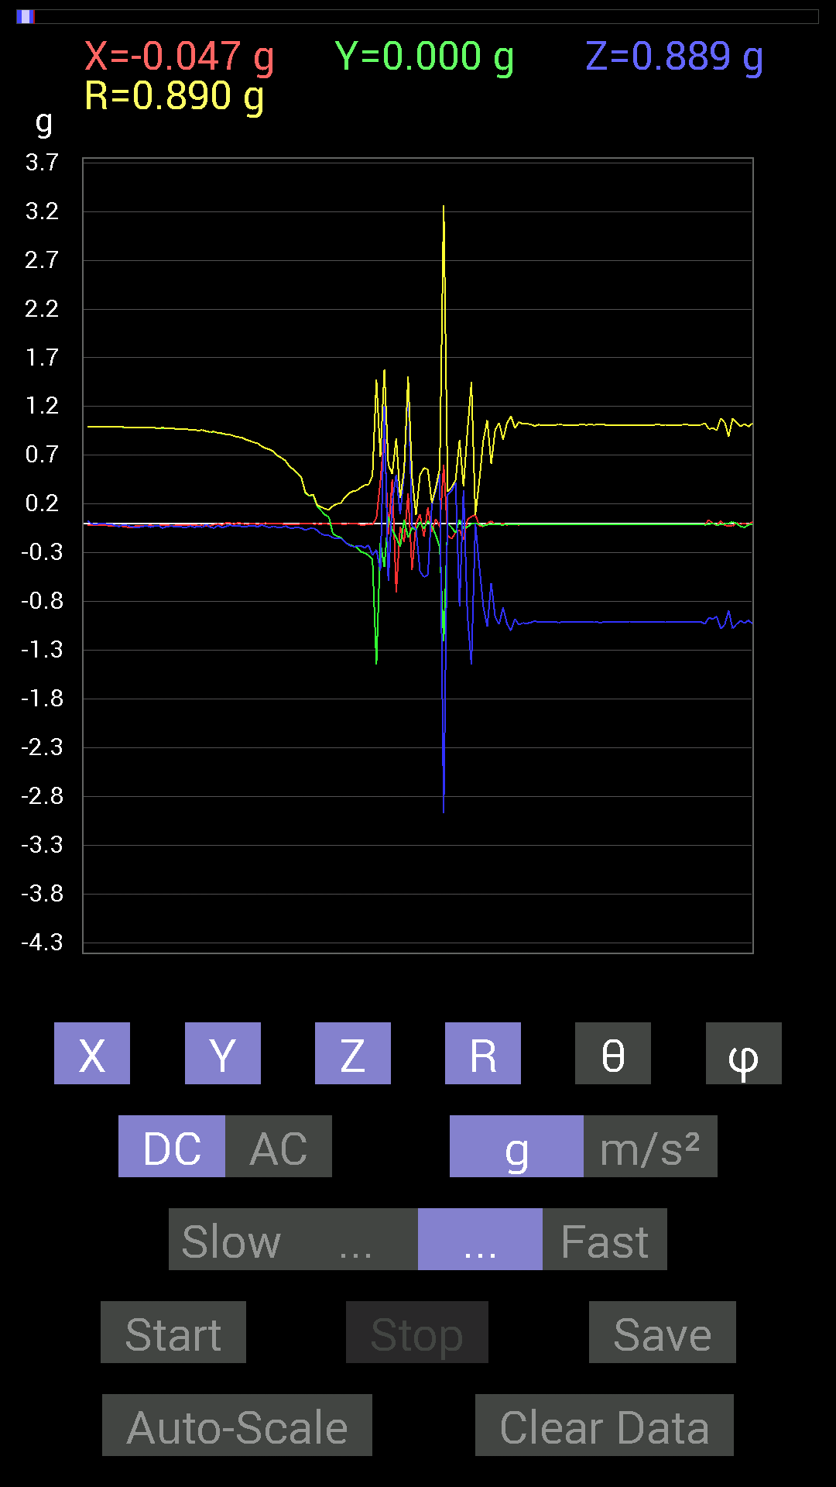
52 | 24.912 | -0.0078113796 | -0.18943451 | -0.18748245 | 0.26663855 | 134.67894 | 267.63873
53 | 24.912 | -0.0019536226 | -0.21482228 | -0.2206816 | 0.3079818 | 135.76964 | 269.47897
54 | 24.920002 | -0.0019536226 | -0.23044659 | -0.23630434 | 0.33007452 | 135.718 | 269.51428
55 | 24.977001 | 0.0019536226 | -0.24411729 | -0.23435228 | 0.33840516 | 133.82991 | 270.45853
56 | 24.977001 | -0.015622759 | -0.28903505 | -0.22849298 | 0.36877415 | 128.28703 | 266.9061
57 | 24.980001 | -0.015622759 | -0.3027042 | -0.24997504 | 0.39288858 | 129.5127 | 267.04556
58 | 25.049002 | -0.0039056898 | -0.32613987 | -0.22263521 | 0.39490366 | 124.316986 | 269.31387
59 | 25.049002 | -0.013670692 | -0.36910403 | -0.32418782 | 0.4914493 | 131.2737 | 267.87888
60 | 25.049002 | 0.056634836 | -1.4490778 | -0.26950505 | 1.4750142 | 100.527855 | 272.23816
61 | 25.061 | 0.4335518 | -0.19919951 | -0.48628095 | 0.6812611 | 135.54456 | 335.32312
62 | 25.121 | 0.9217848 | -0.4433168 | 1.2030085 | 1.5790651 | 40.37256 | 334.31555
63 | 25.122002 | -0.10936398 | 0.07225915 | -0.58978564 | 0.6041763 | 167.4697 | 146.5464
64 | 25.122002 | 0.45308024 | -0.062494148 | 0.21872796 | 0.5069804 | 64.44148 | 352.14664
65 | 25.142002 | -0.7050089 | -0.14451675 | 0.49995163 | 0.8762844 | 55.212406 | 191.58434
66 | 25.192001 | -0.031247074 | -0.24021159 | 0.0917876 | 0.25904238 | 69.24735 | 262.5885
67 | 25.192001 | -0.19138813 | 0.035152763 | 0.5116687 | 0.5474212 | 20.822016 | 169.59233
68 | 25.202002 | 0.31051713 | -0.14451675 | 1.4686062 | 1.5080154 | 13.127548 | 335.04242
69 | 25.271002 | -0.47456387 | -0.042964146 | -0.027341384 | 0.4772885 | 93.28397 | 185.17311
70 | 25.271002 | -0.0058593126 | -0.06639984 | -0.056634836 | 0.08746871 | 130.35239 | 264.95712
71 | 25.271002 | 0.09374122 | 0.017576382 | -0.488233 | 0.49746135 | 168.94666 | 10.619597
72 | 25.283 | -0.13475175 | -0.05468277 | -0.5507272 | 0.569604 | 165.20818 | 202.0875
73 | 25.353 | 0.16404675 | 0.027341384 | -0.527293 | 0.5528986 | 162.49458 | 9.462411
74 | 25.353 | -0.08592984 | -0.023435695 | 0.19138813 | 0.21109852 | 24.956356 | 195.2553
75 | 25.353 | 0.048823457 | -0.11912899 | 0.34371626 | 0.3670372 | 20.534422 | 292.28564
76 | 25.362001 | -0.035152763 | -0.24411729 | 0.507763 | 0.56449294 | 25.907202 | 261.80576
77 | 25.391 | 0.5995506 | -1.2049606 | -2.9723668 | 3.2628753 | 155.63911 | 296.4535
78 | 25.402 | -0.12303468 | 0 | 0.2987985 | 0.32313785 | 22.380127 | 180
79 | 25.426 | -0.15818743 | -0.039058454 | 0.3359049 | 0.37333757 | 25.87674 | 193.86963
80 | 25.482 | -0.0917876 | -0.097646914 | 0.42183316 | 0.4426094 | 17.624805 | 226.77162
81 | 25.483002 | -0.06444622 | 0.039058454 | -0.8514793 | 0.8548075 | 174.94235 | 148.78151
82 | 25.484001 | -0.16990606 | -0.052729145 | 0.33981058 | 0.38356182 | 27.633284 | 197.24136
83 | 25.552002 | 0.039058454 | -0.035152763 | -0.94326687 | 0.94472945 | 176.81137 | 318.01266
84 | 25.552002 | 0.07225915 | -0.0019536226 | -1.4490778 | 1.4508797 | 177.14418 | 358.45132
85 | 25.552002 | 0.08788191 | 0 | -0.0039056898 | 0.087968655 | 92.54469 | 0
86 | 25.565 | -0.019530004 | -0.0078113796 | -0.43940955 | 0.4399127 | 177.2594 | 201.79984
87 | 25.619001 | -0.031247074 | -0.023435695 | -0.84952724 | 0.8504247 | 177.36752 | 216.87036
88 | 25.619001 | 0.0019536226 | -0.013670692 | -1.0584902 | 1.0585803 | 179.25244 | 278.13284
89 | 25.625002 | 0.023435695 | -0.0058593126 | -0.60931563 | 0.6097943 | 177.72961 | 345.96286
90 | 25.698002 | -0.009765002 | -0.0078113796 | -0.9588912 | 0.95897275 | 179.2527 | 218.65758
91 | 25.699001 | -0.009765002 | -0.01171707 | -1.0331024 | 1.033215 | 179.15396 | 230.19218
92 | 25.699001 | 0 | -0.013670692 | -0.86124426 | 0.86135274 | 179.09065 | 270
93 | 25.705002 | -0.013670692 | -0.0078113796 | -1.0311488 | 1.0312691 | 179.12486 | 209.74347
94 | 25.779001 | -0.0058593126 | -0.01171707 | -1.0995022 | 1.0995803 | 179.31729 | 243.4319
95 | 25.78 | -0.0078113796 | -0.01171707 | -0.97841966 | 0.978521 | 179.17552 | 236.30994
96 | 25.78 | -0.013670692 | -0.01171707 | -1.0409138 | 1.0410695 | 179.0091 | 220.59969
97 | 25.785002 | -0.0078113796 | -0.01171707 | -1.0194317 | 1.019529 | 179.20845 | 236.30994
98 | 25.816002 | -0.0078113796 | -0.01171707 | -1.0252911 | 1.0253879 | 179.21266 | 236.30994
99 | 25.825 | -0.009765002 | -0.01171707 | -1.015526 | 1.0156406 | 179.13951 | 230.19218
100 | 25.854002 | -0.01171707 | -0.01171707 | -0.99990326 | 1.0000405 | 179.05064 | 225
101 | 25.866001 | -0.01171707 | -0.01171707 | -1.0135725 | 1.0137079 | 179.0635 | 225

第4次
 | Keuwl | Accelerometer | Data | File | 2015-04-30 | 20-13-45
Number | Time(s) | X(g) | Y(g) | Z(g) | R（g） | Theta（deg） | Phi（deg）
1 | 9.337001 | 0.013670692 | 0.98818463 | -0.023435695 | 0.98855704 | 91.35844 | 89.20741
2 | 9.357 | 0.009765002 | 0.9862326 | -0.031247074 | 0.9867758 | 91.81462 | 89.43272
3 | 9.395 | 0.009765002 | 0.984279 | -0.031247074 | 0.9848232 | 91.81822 | 89.43159
4 | 9.397 | 0 | 0.98232687 | -0.025387762 | 0.98265487 | 91.48045 | 90
5 | 9.429001 | -0.01171707 | 0.98232687 | -0.031247074 | 0.9828935 | 91.82179 | 90.68339
6 | 9.438001 | -0.0039056898 | 0.98232687 | -0.027341384 | 0.9827151 | 91.59431 | 90.227806
7 | 9.465 | -0.0019536226 | 0.98232687 | -0.025387762 | 0.98265684 | 91.480446 | 90.113945
8 | 9.478001 | -0.0039056898 | 0.98037326 | -0.035152763 | 0.9810111 | 92.05353 | 90.22826
9 | 9.515 | -0.0019536226 | 0.98037326 | -0.042964146 | 0.9813162 | 92.50934 | 90.114174
10 | 9.519 | 0 | 0.97841966 | -0.029293451 | 0.97885805 | 91.7149 | 90
11 | 9.575001 | -0.0039056898 | 0.97646755 | -0.025387762 | 0.9768054 | 91.48932 | 90.22917
12 | 9.575001 | -0.0078113796 | 0.97451395 | -0.031247074 | 0.97504604 | 91.83646 | 90.45925
13 | 9.580001 | -0.009765002 | 0.9725619 | -0.021482073 | 0.9728481 | 91.26529 | 90.57526
14 | 9.637 | -0.015622759 | 0.9686562 | -0.039058454 | 0.9695692 | 92.30875 | 90.924
15 | 9.637 | -0.015622759 | 0.9667026 | -0.037106387 | 0.9675406 | 92.19791 | 90.92587
16 | 9.641001 | -0.013670692 | 0.96279687 | -0.019530004 | 0.9630919 | 91.16195 | 90.813484
17 | 9.673 | -0.015622759 | 0.96084327 | -0.021482073 | 0.96121037 | 91.28061 | 90.93151
18 | 9.679001 | -0.015622759 | 0.9530319 | -0.023435695 | 0.95344806 | 91.40847 | 90.93915
19 | 9.714001 | -0.013670692 | 0.9491262 | -0.021482073 | 0.94946766 | 91.29645 | 90.8252
20 | 9.72 | -0.017576382 | 0.94717413 | -0.033199143 | 0.9479188 | 92.007095 | 91.063095
21 | 9.749001 | -0.019530004 | 0.94326687 | -0.04101208 | 0.94435996 | 92.48905 | 91.18612
22 | 9.759001 | -0.021482073 | 0.9354555 | -0.025387762 | 0.9360465 | 91.554184 | 91.31553
23 | 9.787001 | -0.023435695 | 0.92764413 | -0.029293451 | 0.9284024 | 91.80813 | 91.4472
24 | 9.8 | -0.019530004 | 0.9237384 | -0.027341384 | 0.9243493 | 91.695 | 91.21119
25 | 9.827001 | -0.019530004 | 0.9120198 | -0.023435695 | 0.9125299 | 91.47164 | 91.226746
26 | 9.84 | -0.025387762 | 0.906162 | -0.027341384 | 0.90692985 | 91.72757 | 91.60483
27 | 9.871 | -0.015622759 | 0.89639705 | -0.033199143 | 0.89714766 | 92.12073 | 90.998474
28 | 9.88 | -0.021482073 | 0.8885857 | -0.033199143 | 0.8894651 | 92.13905 | 91.38489
29 | 9.906 | -0.023435695 | 0.8710093 | -0.025387762 | 0.8716943 | 91.66895 | 91.54125
30 | 9.92 | -0.021482073 | 0.85929066 | -0.023435695 | 0.85987854 | 91.56177 | 91.43208
31 | 9.950001 | -0.021482073 | 0.84562 | -0.021482073 | 0.84616554 | 91.45476 | 91.45522
32 | 9.961 | -0.021482073 | 0.8221858 | -0.023435695 | 0.8228002 | 91.63217 | 91.49668
33 | 9.991 | -0.019530004 | 0.8065615 | -0.029293451 | 0.80732954 | 92.0794 | 91.387085
34 | 10.001 | -0.021482073 | 0.79289085 | -0.031247074 | 0.793797 | 92.255974 | 91.551956
35 | 10.038 | -0.021482073 | 0.7733624 | -0.031247074 | 0.77429146 | 92.312836 | 91.591125
36 | 10.042001 | -0.021482073 | 0.7382096 | -0.029293451 | 0.73910284 | 92.27145 | 91.66685
37 | 10.086 | -0.021482073 | 0.71672755 | -0.029293451 | 0.71764755 | 92.33939 | 91.71678
38 | 10.086 | -0.013670692 | 0.69133824 | -0.021482073 | 0.69180703 | 91.77944 | 91.132835
39 | 10.103001 | -0.013670692 | 0.6405627 | -0.042964146 | 0.6421475 | 93.83635 | 91.2226
40 | 10.151 | -0.015622759 | 0.6132213 | -0.04101208 | 0.6147897 | 93.82499 | 91.45938
41 | 10.151 | -0.013670692 | 0.58392787 | -0.037106387 | 0.5852654 | 93.63505 | 91.34114
42 | 10.163 | -0.017576382 | 0.5507272 | -0.046869833 | 0.5529974 | 94.86199 | 91.827965
43 | 10.188001 | -0.025387762 | 0.47846955 | -0.046869833 | 0.48142955 | 95.586914 | 93.037285
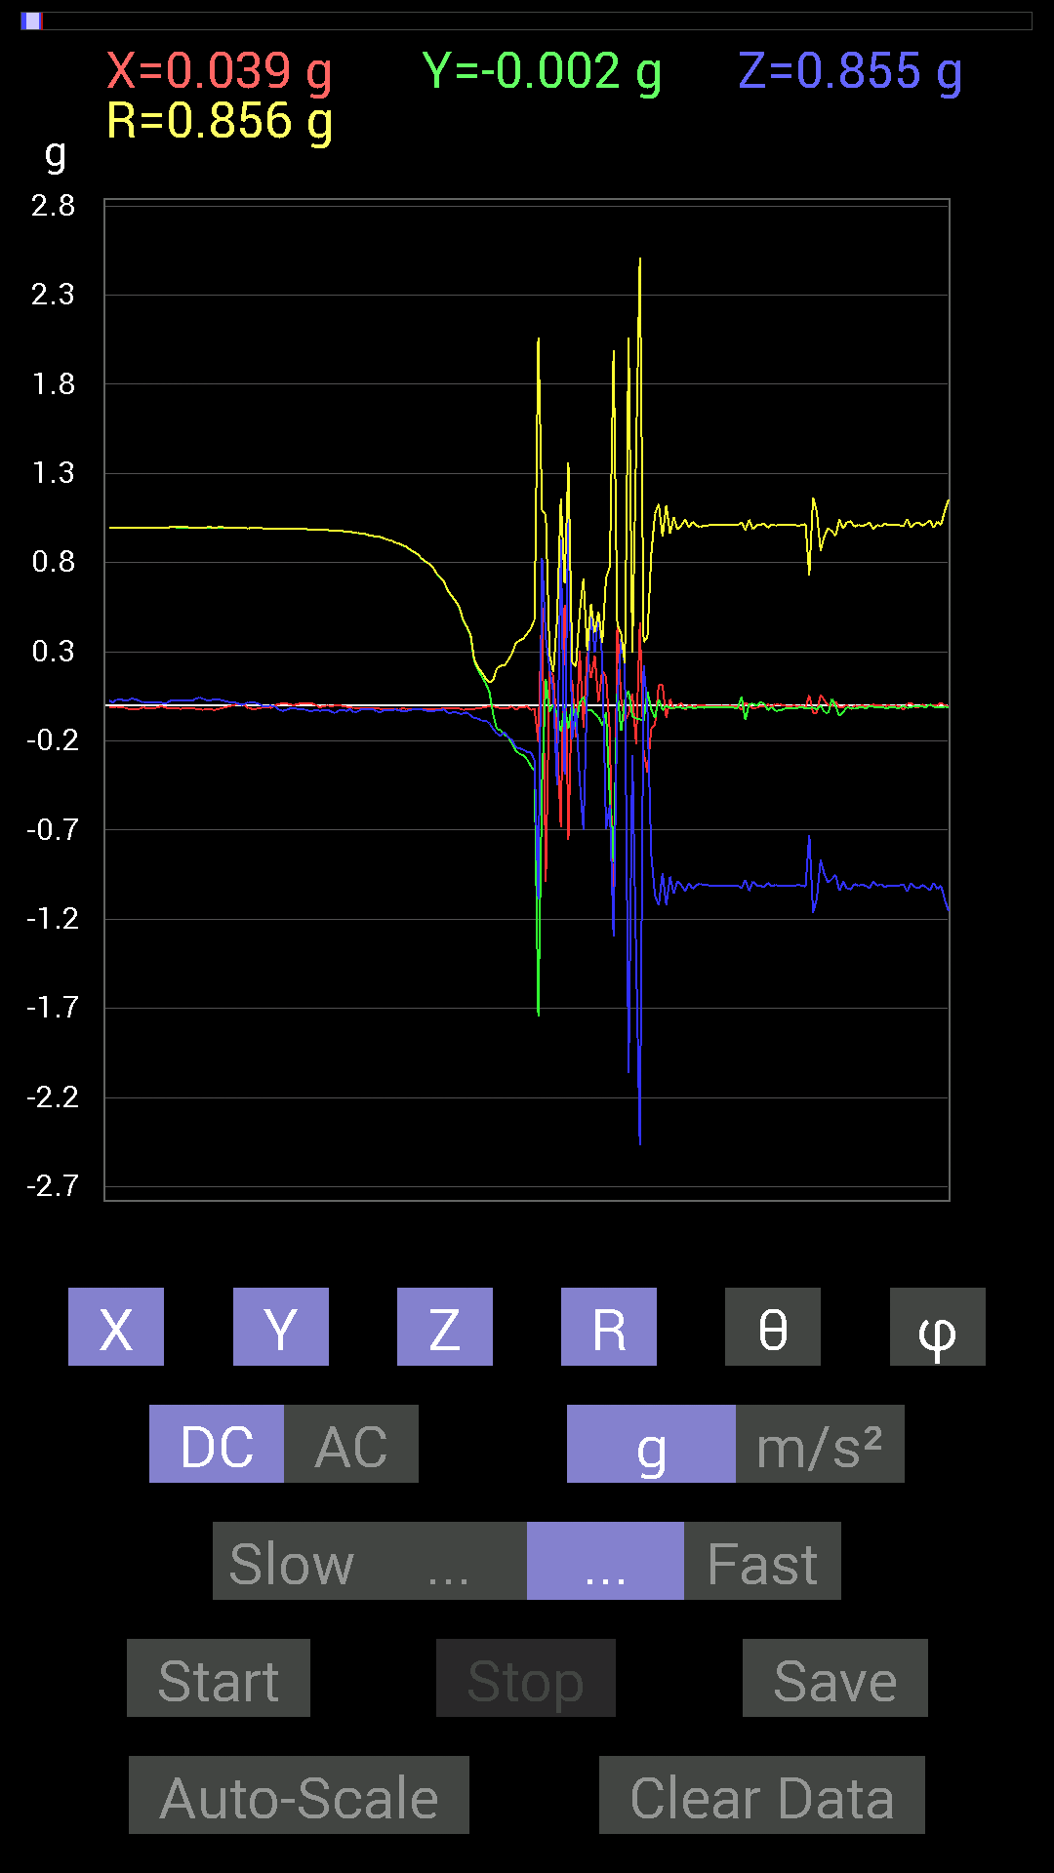
44 | 10.204 | -0.023435695 | 0.43940955 | -0.039058454 | 0.44176412 | 95.07241 | 93.05295
45 | 10.236 | -0.023435695 | 0.39449334 | -0.056634836 | 0.39922643 | 98.15557 | 93.39978
46 | 10.243 | -0.021482073 | 0.24606936 | -0.07225915 | 0.25735772 | 106.30636 | 94.98933
47 | 10.271001 | -0.013670692 | 0.1972459 | -0.07421122 | 0.21118744 | 110.57295 | 93.96471
48 | 10.284 | -0.013670692 | 0.16209313 | -0.08788191 | 0.18488997 | 118.38019 | 94.82083
49 | 10.306001 | -0.009765002 | 0.124988295 | -0.083976224 | 0.15089545 | 123.81542 | 94.46729
50 | 10.343 | -0.0058593126 | 0.07616484 | -0.101552606 | 0.12707613 | 143.0488 | 94.39906
51 | 10.344001 | -0.0058593126 | -0.048823457 | -0.13279969 | 0.1416115 | 159.68115 | 263.15665
52 | 10.38 | -0.01171707 | -0.13279969 | -0.15818743 | 0.2068727 | 139.87682 | 264.9578
53 | 10.385 | -0.015622759 | -0.13865899 | -0.17185813 | 0.22137208 | 140.92592 | 263.57156
54 | 10.435 | -0.015622759 | -0.16404675 | -0.15037607 | 0.22308825 | 132.38162 | 264.55994
55 | 10.435 | -0.015622759 | -0.17966951 | -0.17771745 | 0.25319695 | 134.57916 | 265.0305
56 | 10.445001 | -0.0058593126 | -0.21482228 | -0.19529383 | 0.29038358 | 132.26321 | 268.43762
57 | 10.484 | -0.025387762 | -0.2538823 | -0.23435228 | 0.34644154 | 132.56728 | 264.28952
58 | 10.484 | -0.01171707 | -0.27145866 | -0.24216366 | 0.36396474 | 131.70912 | 267.52844
59 | 10.534 | -0.013670692 | -0.2812221 | -0.24606936 | 0.373929 | 131.15242 | 267.21695
60 | 10.534 | -0.0039056898 | -0.30075213 | -0.26364574 | 0.3999702 | 131.2361 | 269.25598
61 | 10.545 | -0.027341384 | -0.33981058 | -0.26169366 | 0.4297701 | 127.51112 | 265.39984
62 | 10.591001 | -0.019530004 | -0.36715195 | -0.3085635 | 0.47999313 | 130.00465 | 266.9551
63 | 10.591001 | -0.20505883 | -1.7439706 | -1.0858315 | 2.0645854 | 121.73101 | 263.29385
64 | 10.607 | 0.57806855 | -0.42769247 | 0.82413787 | 1.0937493 | 41.1057 | 323.50357
65 | 10.665001 | -0.98818463 | 0.14647037 | 0.37691697 | 1.0677214 | 69.32843 | 171.56891
66 | 10.666 | 0.1933402 | -0.037106387 | 0.20505883 | 0.2842647 | 43.832645 | 349.13574
67 | 10.667001 | 0.17185813 | 0.0058593126 | 0.07225915 | 0.18652327 | 67.20718 | 1.9526796
68 | 10.725 | -0.17381175 | -0.046869833 | -0.4472225 | 0.48209465 | 158.07376 | 195.09134
69 | 10.725 | -0.68157476 | -0.14842243 | 0.9295962 | 1.1622058 | 36.883736 | 192.28516
70 | 10.728001 | 0.56244576 | -0.0019536226 | -0.39058766 | 0.68476844 | 124.777695 | 359.801
71 | 10.747001 | -0.75383234 | -0.12889399 | 1.12489 | 1.3602406 | 34.210384 | 189.70288
72 | 10.819 | 0.14061105 | 0.021482073 | -0.19138813 | 0.2384583 | 143.37971 | 8.686286
73 | 10.819 | -0.17966951 | -0.12108261 | -0.015622759 | 0.21722385 | 94.124275 | 213.97676
74 | 10.819 | 0.30661142 | 0.015622759 | -0.4198811 | 0.5201488 | 143.82643 | 2.916867
75 | 10.827001 | -0.12303468 | 0.046869833 | -0.69915116 | 0.71143985 | 169.3353 | 159.14575
76 | 10.8550005 | 0.29294074 | -0.025387762 | 0.0917876 | 0.3080321 | 72.66364 | 355.0468
77 | 10.867001 | 0.15232968 | -0.025387762 | 0.5468215 | 0.56821 | 15.770499 | 350.53787
78 | 10.904 | 0.27731642 | -0.048823457 | 0.29489282 | 0.40773755 | 43.677223 | 350.015
79 | 10.908001 | 0.019530004 | -0.06444622 | 0.5194801 | 0.5238266 | 7.386074 | 286.8591
80 | 10.962001 | 0.19529383 | -0.11326967 | 0.26755142 | 0.35007638 | 40.15828 | 329.88644
81 | 10.962001 | 0.15818743 | -0.04101208 | -0.69329184 | 0.71229124 | 166.73679 | 345.46536
82 | 10.969001 | -0.14647037 | -0.517528 | -0.56049216 | 0.77681416 | 136.18066 | 254.19746
83 | 11.024 | -1.232302 | -0.87882066 | -1.2967482 | 1.9931005 | 130.58826 | 215.4947
84 | 11.024 | 0.44526887 | 0.07811691 | 0.031247074 | 0.45314786 | 86.046 | 9.950572
85 | 11.028001 | 0.035152763 | -0.14256468 | 0.37301126 | 0.4008713 | 21.48691 | 283.85135
86 | 11.085001 | -0.08592984 | 0.031247074 | 0.21872796 | 0.23707011 | 22.686375 | 160.01698
87 | 11.085001 | -0.048823457 | 0.0820226 | -2.0622993 | 2.064507 | 177.35004 | 120.76297
88 | 11.089001 | 0.06639984 | -0.062494148 | -0.27927005 | 0.2937792 | 161.91777 | 316.73563
89 | 11.144 | -0.21872796 | -0.07421122 | -1.4100194 | 1.428812 | 170.69705 | 198.74133
90 | 11.145 | 0.46479887 | -0.07811691 | -2.4685094 | 2.5131016 | 169.19049 | 350.4597
91 | 11.150001 | -0.25974005 | -0.08788191 | 0.22458728 | 0.3544398 | 50.6808 | 198.69302
92 | 11.205001 | -0.37496334 | 0.07811691 | -0.017576382 | 0.38341713 | 92.62744 | 168.23178
93 | 11.205001 | -0.13084605 | -0.021482073 | -0.83195084 | 0.8424514 | 170.94427 | 189.32355
94 | 11.211 | -0.10741191 | -0.07225915 | -1.0663031 | 1.0741327 | 173.07785 | 213.92989
95 | 11.2630005 | 0.115223296 | 0.033199143 | -1.1229379 | 1.1293219 | 173.9049 | 16.073212
96 | 11.264001 | 0.11326967 | -0.027341384 | -0.9393612 | 0.9465607 | 172.92886 | 346.42935
97 | 11.271001 | -0.07225915 | -0.0019536226 | -1.1209843 | 1.1233125 | 176.3105 | 181.54869
98 | 11.3220005 | 0.035152763 | -0.013670692 | -0.96084327 | 0.96158326 | 177.75206 | 338.74924
99 | 11.3220005 | -0.021482073 | -0.015622759 | -1.0545845 | 1.054919 | 178.55707 | 216.02638
100 | 11.331 | -0.0039056898 | -0.009765002 | -0.984279 | 0.9843352 | 179.3877 | 248.20016
101 | 11.378 | 0.013670692 | -0.013670692 | -1.0077146 | 1.0079 | 178.90103 | 315
102 | 11.378 | -0.027341384 | -0.015622759 | -1.0428674 | 1.0433427 | 178.27048 | 209.74347
103 | 11.393001 | 0.0019536226 | -0.01171707 | -0.995996 | 0.9960668 | 179.31671 | 279.46603
104 | 11.439 | -0.009765002 | -0.013670692 | -1.0291967 | 1.0293338 | 179.06497 | 234.4617
105 | 11.439 | -0.0019536226 | -0.013670692 | -1.0077146 | 1.0078093 | 179.21466 | 261.86716
106 | 11.452001 | -0.0019536226 | -0.01171707 | -0.99990326 | 0.9999738 | 179.31958 | 260.53397
107 | 11.497001 | -0.0019536226 | -0.013670692 | -1.0077146 | 1.0078093 | 179.21466 | 261.86716

第5次
 | Keuwl | Accelerometer | Data | File | 2015-04-30 | 20-14-27
Number | Time(s) | X(g) | Y(g) | Z(g) | R（g） | Theta（deg） | Phi（deg）
1 | 21.895 | -0.0019536226 | 0.99209034 | -0.031247074 | 0.9925842 | 91.804 | 90.11282
2 | 21.895 | -0.0019536226 | 0.98818463 | -0.039058454 | 0.9889582 | 92.26346 | 90.11327
3 | 21.900002 | -0.015622759 | 0.99209034 | -0.035152763 | 0.9928359 | 92.02906 | 90.90218
4 | 21.959002 | -0.017576382 | 0.98818463 | -0.042964146 | 0.9892743 | 92.489136 | 91.01899
5 | 21.959002 | -0.017576382 | 0.98818463 | -0.044917766 | 0.9893611 | 92.602165 | 91.01899
6 | 21.959002 | -0.025387762 | 0.9862326 | -0.029293451 | 0.98699415 | 91.70076 | 91.474594
7 | 21.978 | -0.019530004 | 0.9862326 | -0.027341384 | 0.9868048 | 91.5877 | 91.13446
8 | 22.022001 | -0.023435695 | 0.9862326 | -0.035152763 | 0.98713714 | 92.04078 | 91.36125
9 | 22.022001 | -0.017576382 | 0.984279 | -0.031247074 | 0.98493165 | 91.81802 | 91.023026
10 | 22.039001 | -0.027341384 | 0.984279 | -0.033199143 | 0.98521817 | 91.931076 | 91.591156
11 | 22.087002 | -0.023435695 | 0.9862326 | -0.037106387 | 0.9872086 | 92.15409 | 91.36125
12 | 22.087002 | -0.019530004 | 0.984279 | -0.037106387 | 0.98517174 | 92.15855 | 91.13671
13 | 22.099 | -0.025387762 | 0.984279 | -0.029293451 | 0.98504204 | 91.70413 | 91.477516
14 | 22.155 | -0.019530004 | 0.98232687 | -0.029293451 | 0.9829576 | 91.70774 | 91.13897
15 | 22.155 | -0.019530004 | 0.98037326 | -0.035152763 | 0.98119766 | 92.05314 | 91.141235
16 | 22.160002 | -0.019530004 | 0.98037326 | -0.035152763 | 0.98119766 | 92.05314 | 91.141235
17 | 22.187 | -0.019530004 | 0.97646755 | -0.035152763 | 0.9772953 | 92.06134 | 91.1458
18 | 22.199001 | -0.015622759 | 0.9725619 | -0.033199143 | 0.9732538 | 91.95483 | 90.920296
19 | 22.219002 | -0.01171707 | 0.9686562 | -0.033199143 | 0.9692958 | 91.96281 | 90.69303
20 | 22.248001 | -0.01171707 | 0.9686562 | -0.029293451 | 0.96916986 | 91.73205 | 90.69303
21 | 22.259 | -0.0058593126 | 0.9667026 | -0.025387762 | 0.96705365 | 91.50434 | 90.347275
22 | 22.287 | 0 | 0.96084327 | -0.031247074 | 0.9613512 | 91.86263 | 90
23 | 22.300001 | 0.0019536226 | 0.9588912 | -0.029293451 | 0.9593406 | 91.7498 | 89.88327
24 | 22.320002 | 0.0078113796 | 0.9549855 | -0.029293451 | 0.9554666 | 91.7569 | 89.53136
25 | 22.354002 | 0.0078113796 | 0.9510798 | -0.029293451 | 0.9515629 | 91.76411 | 89.529434
26 | 22.36 | 0 | 0.94522053 | -0.037106387 | 0.9459486 | 92.2481 | 90
27 | 22.399 | 0.0019536226 | 0.9393612 | -0.025387762 | 0.93970627 | 91.548134 | 89.88084
28 | 22.402 | 0.0039056898 | 0.9354555 | -0.013670692 | 0.93556356 | 90.83725 | 89.76078
29 | 22.456001 | 0.0039056898 | 0.9256905 | -0.035152763 | 0.9263659 | 92.17472 | 89.758255
30 | 22.456001 | 0.0019536226 | 0.91983277 | -0.025387762 | 0.92018515 | 91.58098 | 89.87831
31 | 22.462002 | 0.0078113796 | 0.91397345 | -0.021482073 | 0.91425925 | 91.34638 | 89.51033
32 | 22.512001 | 0.0039056898 | 0.90811414 | -0.04101208 | 0.90904814 | 92.5858 | 89.75358
33 | 22.512001 | 0.0019536226 | 0.89053774 | -0.021482073 | 0.8907989 | 91.38185 | 89.874306
34 | 22.523 | 0.0058593126 | 0.8827264 | -0.021482073 | 0.88300717 | 91.39405 | 89.61969
35 | 22.568 | 0 | 0.87296134 | -0.035152763 | 0.8736688 | 92.30596 | 90
36 | 22.568 | 0.0019536226 | 0.8534329 | -0.019530004 | 0.85365856 | 91.31093 | 89.86884
37 | 22.583 | -0.0019536226 | 0.84171426 | -0.031247074 | 0.84229636 | 92.126015 | 90.13298
38 | 22.627 | 0 | 0.8280436 | -0.037106387 | 0.8288746 | 92.56583 | 90
39 | 22.627 | -0.0019536226 | 0.8163265 | -0.033199143 | 0.81700367 | 92.32887 | 90.13712
40 | 22.644001 | -0.0039056898 | 0.7850794 | -0.033199143 | 0.7857908 | 92.42143 | 90.28504
41 | 22.684002 | -0.0039056898 | 0.765551 | -0.035152763 | 0.76636755 | 92.62904 | 90.29231
42 | 22.684002 | -0.0019536226 | 0.74797463 | -0.027341384 | 0.74847674 | 92.093445 | 90.14965
43 | 22.704 | -0.0078113796 | 0.7050089 | -0.039058454 | 0.70613325 | 93.17083 | 90.6348
44 | 22.739 | -0.009765002 | 0.6835268 | -0.039058454 | 0.68471146 | 93.270134 | 90.81848
45 | 22.744001 | -0.019530004 | 0.65813905 | -0.044917766 | 0.65995914 | 93.90265 | 91.69973
46 | 22.797 | -0.017576382 | 0.6327513 | -0.04101208 | 0.6343226 | 93.70704 | 91.59113
47 | 22.797 | -0.01171707 | 0.57220924 | -0.048823457 | 0.57440794 | 94.8759 | 91.17307
48 | 22.804 | -0.015622759 | 0.53705645 | -0.050777078 | 0.5396777 | 95.39882 | 91.666245
49 | 22.855001 | -0.0078113796 | 0.49995163 | -0.04101208 | 0.50169176 | 94.689026 | 90.895134
50 | 22.855001 | -0.009765002 | 0.42183316 | -0.06444622 | 0.4268394 | 98.684 | 91.3261
51 | 22.864 | -0.013670692 | 0.37691697 | -0.06835346 | 0.38330862 | 100.2722 | 92.077194
52 | 22.913002 | -0.0078113796 | 0.33199918 | -0.06639984 | 0.33866417 | 101.306885 | 91.347824
53 | 22.913002 | -0.0078113796 | 0.2812221 | -0.07616484 | 0.29145837 | 105.14859 | 91.59107
54 | 22.928001 | -0.013670692 | 0.16990606 | -0.09374122 | 0.19453117 | 118.80844 | 94.60013
55 | 22.976002 | -0.01171707 | 0.10741191 | -0.08983553 | 0.14051703 | 129.74123 | 96.22552
56 | 22.976002 | -0.013670692 | 0.046869833 | -0.097646914 | 0.10917229 | 153.43524 | 106.26057
57 | 22.985 | -0.009765002 | -0.09374122 | -0.12694037 | 0.15810323 | 143.4075 | 264.05295
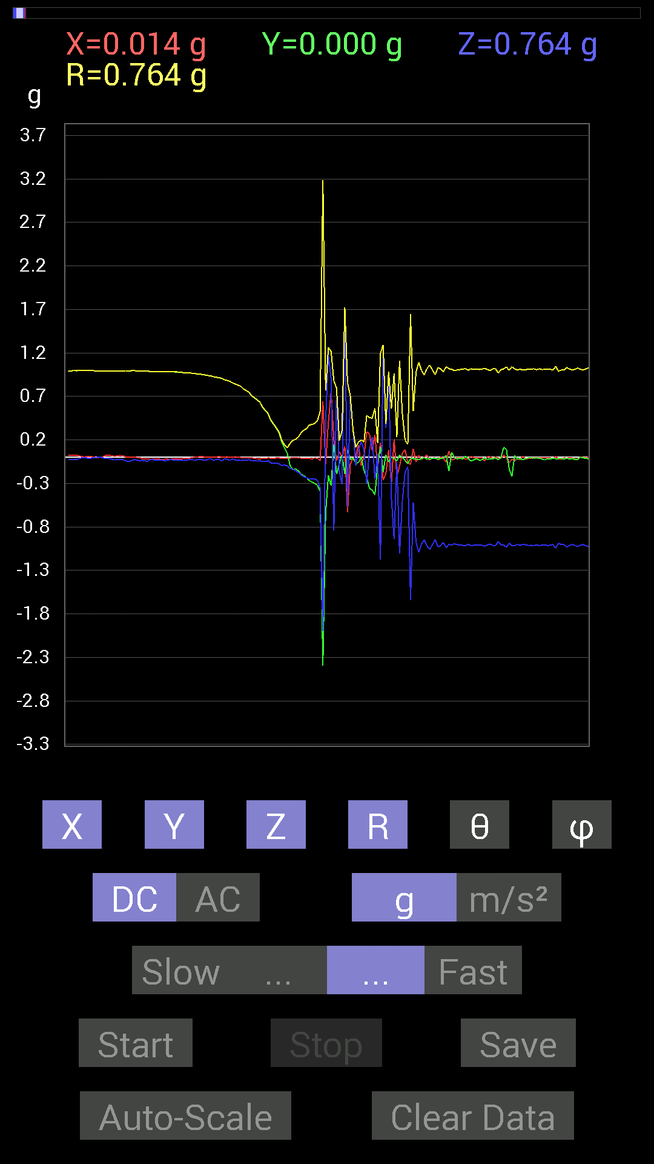
58 | 23.037 | -0.0058593126 | -0.14061105 | -0.13475175 | 0.19484311 | 133.75618 | 267.61383
59 | 23.037 | -0.0078113796 | -0.13279969 | -0.15623537 | 0.20519811 | 139.58672 | 266.6337
60 | 23.046001 | -0.0058593126 | -0.15428175 | -0.17185813 | 0.23102468 | 138.06429 | 267.82507
61 | 23.1 | -0.009765002 | -0.19138813 | -0.20115158 | 0.277825 | 136.3876 | 267.0792
62 | 23.1 | -0.009765002 | -0.21482228 | -0.22458728 | 0.31093955 | 136.24355 | 267.39734
63 | 23.107 | -0.009765002 | -0.23044659 | -0.23239866 | 0.32742956 | 135.21594 | 267.57358
64 | 23.161001 | -0.01171707 | -0.26950505 | -0.25192866 | 0.36910474 | 133.04243 | 267.51056
65 | 23.161001 | -0.019530004 | -0.28512782 | -0.24606936 | 0.37713316 | 130.72835 | 266.0816
66 | 23.167002 | -0.0078113796 | -0.2987985 | -0.24802297 | 0.3884031 | 129.68535 | 268.50247
67 | 23.221 | -0.01171707 | -0.32223418 | -0.26755142 | 0.41899392 | 129.6843 | 267.91754
68 | 23.221 | -0.037106387 | -0.38863403 | -0.35348126 | 0.526652 | 132.15865 | 264.546
69 | 23.228 | 0.64251477 | -2.3942983 | -1.999805 | 3.185076 | 128.89294 | 285.02155
70 | 23.283 | -0.0820226 | -0.6405627 | 0.41206974 | 0.7660612 | 57.45872 | 262.70313
71 | 23.284 | 0.4023047 | -0.21091658 | 1.175667 | 1.2603681 | 21.124964 | 332.33328
72 | 23.287 | 0.7518803 | -0.32613987 | 0.9003027 | 1.2174712 | 42.312366 | 336.55045
73 | 23.349 | 0.20310521 | 0.15037607 | -0.8397622 | 0.8769637 | 163.25157 | 36.515694
74 | 23.35 | -0.039058454 | -0.19529383 | 0.7675031 | 0.79292256 | 14.546969 | 258.69016
75 | 23.35 | 0.06444622 | -0.07421122 | -0.16404675 | 0.19123796 | 149.07211 | 310.9716
76 | 23.368002 | -0.0078113796 | 0.025387762 | -0.31051713 | 0.31165117 | 175.11067 | 107.102234
77 | 23.414001 | 0.124988295 | -0.1933402 | 1.7068642 | 1.7223206 | 7.6817336 | 302.88138
78 | 23.415 | -0.6307977 | 0.083976224 | -0.57220924 | 0.8557927 | 131.96147 | 172.41698
79 | 23.428001 | -0.07811691 | -0.027341384 | 0.7030568 | 0.7079115 | 6.7139335 | 199.29034
80 | 23.481 | -0.013670692 | -0.0078113796 | 0.31442282 | 0.3148168 | 2.8667595 | 209.74347
81 | 23.481 | 0.017576382 | -0.06639984 | -0.09374122 | 0.11621224 | 143.76875 | 284.82645
82 | 23.488 | 0.14061105 | -0.062494148 | 0.0820226 | 0.17436941 | 61.94002 | 336.03738
83 | 23.518002 | -0.09374122 | 0.0058593126 | 0.17576382 | 0.19928539 | 28.119026 | 176.42337
84 | 23.528002 | 0.0078113796 | -0.14842243 | 0.0917876 | 0.17468601 | 58.301907 | 273.01266
85 | 23.560001 | 0.29294074 | -0.23044659 | -0.30465782 | 0.48138994 | 129.26227 | 321.80905
86 | 23.569 | 0.26755142 | -0.35738695 | 0.07811691 | 0.45322338 | 80.07502 | 306.8197
87 | 23.604002 | 0.07811691 | -0.37886903 | 0.23044659 | 0.45027727 | 59.216988 | 281.65024
88 | 23.61 | 0.25974005 | -0.4315982 | -0.24997504 | 0.56234276 | 116.39291 | 301.03995
89 | 23.651001 | -0.124988295 | -0.09374122 | 0.039058454 | 0.16104364 | 75.96389 | 216.8699
90 | 23.651001 | 0.16795245 | 0.12108261 | -1.175667 | 1.1937596 | 170.012 | 35.789112
91 | 23.698002 | -0.26364574 | -0.17185813 | 1.2537841 | 1.292679 | 14.0907345 | 213.09842
92 | 23.698002 | -0.18552883 | 0.027341384 | 0.33785695 | 0.38641405 | 29.033138 | 171.61667
93 | 23.710001 | 0.0820226 | -0.05468277 | 0.98232687 | 0.9872609 | 5.7306314 | 326.30942
94 | 23.743002 | -0.31051713 | 0.0019536226 | -0.46284524 | 0.55736023 | 146.1423 | 179.63953
95 | 23.750002 | 0.2070109 | -0.015622759 | -0.9393612 | 0.96202755 | 167.5379 | 355.68417
96 | 23.791 | -0.2167759 | -0.042964146 | -0.062494148 | 0.22965893 | 105.79029 | 191.21053
97 | 23.791 | -0.101552606 | 0.025387762 | -1.1053616 | 1.110307 | 174.59024 | 165.96396
98 | 23.853 | 0.046869833 | -0.0039056898 | -0.5038573 | 0.50604767 | 174.66719 | 355.2365
99 | 23.853 | 0.08788191 | -0.035152763 | -0.16990606 | 0.1944917 | 150.87857 | 338.19858
100 | 23.853 | -0.06444622 | -0.07421122 | -0.11326967 | 0.14996879 | 139.05057 | 229.02843
101 | 23.872002 | -0.08007053 | -0.013670692 | -1.6443716 | 1.6463767 | 177.17195 | 189.68886
102 | 23.921001 | 0.09569329 | -0.015622759 | -0.52338576 | 0.53229123 | 169.50461 | 350.72778
103 | 23.921001 | -0.052729145 | -0.021482073 | -0.97646755 | 0.9781261 | 176.66293 | 202.16618
104 | 23.932001 | 0.023435695 | -0.029293451 | -1.0897373 | 1.0903828 | 178.02841 | 308.66092
105 | 23.962002 | -0.023435695 | -0.013670692 | -0.995996 | 0.9963655 | 178.43953 | 210.2562
106 | 23.973001 | 0.0039056898 | -0.0039056898 | -0.94717413 | 0.9471902 | 179.66603 | 315
107 | 24.008001 | 0.025387762 | -0.021482073 | -1.0194317 | 1.019974 | 178.13156 | 319.7635
108 | 24.013 | -0.029293451 | -0.021482073 | -1.0584902 | 1.0591133 | 178.03447 | 216.2541
109 | 24.058 | -0.009765002 | -0.009765002 | -1.003809 | 1.003904 | 179.21167 | 225
110 | 24.058 | -0.0078113796 | -0.009765002 | -0.9491262 | 0.94920856 | 179.24515 | 231.34242
111 | 24.072 | -0.029293451 | -0.021482073 | -1.0291967 | 1.0298376 | 177.9786 | 216.2541
112 | 24.106 | 0.0039056898 | -0.013670692 | -1.015526 | 1.0156256 | 179.19789 | 285.94455
113 | 24.113 | -0.009765002 | -0.01171707 | -0.98037326 | 0.98049194 | 179.10847 | 230.19218
114 | 24.155 | -0.056634836 | 0.023435695 | -1.0389618 | 1.0407681 | 176.6238 | 157.52005
115 | 24.155 | 0.07225915 | -0.16014107 | -1.0018554 | 1.0171434 | 170.05357 | 294.28595
116 | 24.172 | -0.033199143 | 0.05468277 | -1.0096667 | 1.0116912 | 176.3747 | 121.26288
117 | 24.204 | -0.021482073 | -0.0019536226 | -0.99404395 | 0.99427795 | 178.75684 | 185.1963
118 | 24.213001 | -0.0039056898 | -0.019530004 | -1.003809 | 1.0040066 | 178.86305 | 258.69095
119 | 24.251001 | -0.0058593126 | -0.009765002 | -1.0077146 | 1.007779 | 179.3523 | 239.0349
120 | 24.254002 | -0.0078113796 | -0.019530004 | -1.0116203 | 1.0118389 | 178.80893 | 248.20016
121 | 24.300001 | -0.021482073 | 0.01171707 | -1.0194317 | 1.0197253 | 178.62498 | 151.39041
122 | 24.300001 | -0.015622759 | -0.009765002 | -0.99990326 | 1.000073 | 178.94446 | 212.00743
123 | 24.314001 | 0.01171707 | -0.044917766 | -1.015526 | 1.0165865 | 177.38266 | 284.62015
124 | 24.348001 | -0.0039056898 | -0.031247074 | -1.0116203 | 1.0121102 | 178.2171 | 262.87534
125 | 24.354002 | -0.0058593126 | -0.015622759 | -1.0116203 | 1.0117579 | 179.05519 | 249.44145
126 | 24.395 | -0.0039056898 | -0.031247074 | -1.0077146 | 1.0082065 | 178.2102 | 262.87534
127 | 24.395 | -0.0019536226 | -0.029293451 | -1.0116203 | 1.0120462 | 178.33763 | 266.1845

第6次
 | Keuwl | Accelerometer | Data | File | 2015-04-30 | 20-14-57
Number | Time(s) | X(g) | Y(g) | Z(g) | R（g） | Theta（deg） | Phi（deg）
1 | 8.771001 | 0.01171707 | 0.98818463 | -0.044917766 | 0.9892743 | 92.602394 | 89.32066
2 | 8.786 | 0.013670692 | 0.98818463 | -0.044917766 | 0.9892994 | 92.60233 | 89.20741
3 | 8.834001 | 0.0078113796 | 0.98818463 | -0.021482073 | 0.988449 | 91.245316 | 89.5471
4 | 8.834001 | 0.009765002 | 0.98818463 | -0.021482073 | 0.9884663 | 91.24529 | 89.43384
5 | 8.845 | 0.0058593126 | 0.9862326 | -0.031247074 | 0.9867449 | 91.81468 | 89.65961
6 | 8.901 | 0.0058593126 | 0.984279 | -0.021482073 | 0.9845308 | 91.25027 | 89.65893
7 | 8.901 | 0.0058593126 | 0.984279 | -0.04101208 | 0.98515046 | 92.385925 | 89.65893
8 | 8.908 | 0.0039056898 | 0.984279 | -0.052729145 | 0.9856981 | 93.06646 | 89.772644
9 | 8.963 | 0.0019536226 | 0.98232687 | -0.044917766 | 0.9833552 | 92.61807 | 89.886055
10 | 8.963 | 0.0039056898 | 0.98037326 | -0.027341384 | 0.98076224 | 91.59748 | 89.77174
11 | 8.968 | 0.0019536226 | 0.97841966 | -0.029293451 | 0.97886 | 91.7149 | 89.8856
12 | 9.027 | 0.0039056898 | 0.97451395 | -0.023435695 | 0.9748035 | 91.37761 | 89.77037
13 | 9.027 | 0 | 0.97451395 | -0.023435695 | 0.9747957 | 91.37762 | 90
14 | 9.027 | 0.0019536226 | 0.97451395 | -0.046869833 | 0.9756424 | 92.75355 | 89.88514
15 | 9.047001 | 0.0019536226 | 0.9725619 | -0.042964146 | 0.9735124 | 92.529465 | 89.88491
16 | 9.09 | 0 | 0.9706083 | -0.033199143 | 0.9711759 | 91.95901 | 90
17 | 9.09 | 0.0019536226 | 0.9667026 | -0.031247074 | 0.9672094 | 91.85134 | 89.88421
18 | 9.107 | 0 | 0.9647505 | -0.023435695 | 0.96503514 | 91.391556 | 90
19 | 9.161 | 0 | 0.96279687 | -0.021482073 | 0.9630365 | 91.27818 | 90
20 | 9.161 | 0 | 0.95693755 | -0.033199143 | 0.9575133 | 91.98697 | 90
21 | 9.167001 | 0.0039056898 | 0.9530319 | -0.037106387 | 0.953762 | 92.229675 | 89.76519
22 | 9.191 | 0 | 0.94717413 | -0.037106387 | 0.94790065 | 92.24347 | 90
23 | 9.207001 | -0.0019536226 | 0.94326687 | -0.039058454 | 0.9440772 | 92.371124 | 90.11867
24 | 9.235001 | 0 | 0.93350345 | -0.027341384 | 0.93390375 | 91.67766 | 90
25 | 9.247001 | -0.0039056898 | 0.9295962 | -0.025387762 | 0.929951 | 91.56438 | 90.24072
26 | 9.281 | -0.0078113796 | 0.9237384 | -0.031247074 | 0.9242998 | 91.937325 | 90.4845
27 | 9.287001 | -0.0078113796 | 0.9178791 | -0.029293451 | 0.91837966 | 91.827866 | 90.48759
28 | 9.321 | -0.0078113796 | 0.906162 | -0.039058454 | 0.9070371 | 92.46801 | 90.4939
29 | 9.328 | -0.0078113796 | 0.89835066 | -0.037106387 | 0.8991506 | 92.365166 | 90.49819
30 | 9.369 | -0.0058593126 | 0.89053774 | -0.029293451 | 0.89103866 | 91.88397 | 90.376976
31 | 9.369 | -0.0058593126 | 0.87296134 | -0.031247074 | 0.87354004 | 92.04994 | 90.38456
32 | 9.406 | -0.0058593126 | 0.86124426 | -0.025387762 | 0.8616383 | 91.68844 | 90.38979
33 | 9.408 | -0.0039056898 | 0.8514793 | -0.025387762 | 0.85186666 | 91.70781 | 90.26281
34 | 9.446 | -0.0058593126 | 0.8397622 | -0.035152763 | 0.84051806 | 92.396965 | 90.399765
35 | 9.451 | -0.0058593126 | 0.81437445 | -0.037106387 | 0.81524044 | 92.60877 | 90.41223
36 | 9.486 | -0.0078113796 | 0.79875016 | -0.037106387 | 0.7996497 | 92.65967 | 90.5603
37 | 9.489 | -0.0078113796 | 0.78312737 | -0.039058454 | 0.7841397 | 92.85512 | 90.57148
38 | 9.530001 | -0.009765002 | 0.7440674 | -0.031247074 | 0.7447872 | 92.40451 | 90.7519
39 | 9.530001 | -0.0078113796 | 0.7284446 | -0.033199143 | 0.72924256 | 92.60932 | 90.61438
40 | 9.579 | -0.01171707 | 0.7030568 | -0.039058454 | 0.7042384 | 93.17937 | 90.954796
41 | 9.580001 | -0.017576382 | 0.65227973 | -0.044917766 | 0.6540607 | 93.9379 | 91.543526
42 | 9.59 | -0.017576382 | 0.54291576 | -0.06835346 | 0.5474839 | 97.172104 | 91.85425
43 | 9.635 | -0.0019536226 | 0.43940955 | -0.015622759 | 0.4396915 | 92.03622 | 90.25474
44 | 9.635 | -0.015622759 | 0.4569875 | 0.035152763 | 0.4586037 | 85.60387 | 91.95798
45 | 9.651 | -0.0039056898 | 0.45308024 | -0.01171707 | 0.45324856 | 91.48134 | 90.4939
46 | 9.693001 | -0.0058593126 | 0.3183285 | -0.101552606 | 0.33418602 | 107.69083 | 91.0545
47 | 9.693001 | -0.0078113796 | 0.3183285 | -0.08592984 | 0.3298151 | 105.10207 | 91.405685
48 | 9.75 | -0.0078113796 | 0.29489282 | -0.10936398 | 0.31461608 | 110.341255 | 91.51735
49 | 9.75 | -0.0078113796 | 0.23239866 | -0.08983553 | 0.24928011 | 111.12353 | 91.9251
50 | 9.752001 | 0.0019536226 | 0.19919951 | -0.07421122 | 0.2125831 | 110.43183 | 89.438095
51 | 9.808001 | -0.017576382 | 0.14061105 | -0.05858846 | 0.1533395 | 112.46278 | 97.125015
52 | 9.808001 | -0.0019536226 | 0.09569329 | -0.10350622 | 0.14097717 | 137.24013 | 91.169556
53 | 9.812 | -0.009765002 | 0.0039056898 | -0.15037607 | 0.1507434 | 175.99934 | 158.20016
54 | 9.867001 | -0.01171707 | -0.015622759 | -0.13084605 | 0.13229531 | 171.5114 | 233.1301
55 | 9.867001 | -0.013670692 | -0.052729145 | -0.17381175 | 0.18214767 | 162.59904 | 255.46536
56 | 9.873 | -0.0058593126 | -0.15428175 | -0.14451675 | 0.21147643 | 133.10759 | 267.82507
57 | 9.937 | -0.0078113796 | -0.19529383 | -0.16209313 | 0.25391904 | 129.67004 | 267.7095
58 | 9.937 | -0.01171707 | -0.20115158 | -0.20896451 | 0.29028505 | 136.0429 | 266.6663
59 | 9.937 | -0.017576382 | -0.23239866 | -0.20310521 | 0.30914363 | 131.07094 | 265.67493
60 | 9.954 | -0.017576382 | -0.27145866 | -0.23435228 | 0.3590539 | 130.74501 | 266.29538
61 | 10.024 | -0.0058593126 | -0.2909871 | -0.27341074 | 0.399326 | 133.21048 | 268.84644
62 | 10.024 | -0.015622759 | -0.30465782 | -0.26950505 | 0.40705457 | 131.45915 | 267.06445
63 | 10.024 | -0.013670692 | -0.33785695 | -0.2909871 | 0.4461028 | 130.71426 | 267.68292
64 | 10.033001 | -0.017576382 | -0.36324626 | -0.34371626 | 0.5003975 | 133.38414 | 267.2298
65 | 10.058001 | 0.64446837 | -2.3689106 | -1.2576897 | 2.7584162 | 117.12584 | 285.21915
66 | 10.073001 | 0.79679805 | -0.1972459 | -0.9042084 | 1.2212231 | 137.76654 | 346.09604
67 | 10.099001 | 0.056634836 | -0.060540527 | 0.5292451 | 0.5356986 | 8.902517 | 313.0909
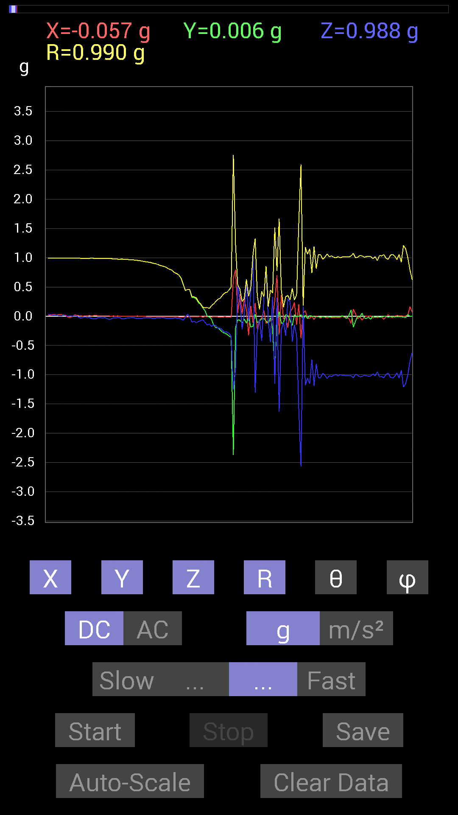
68 | 10.114 | 0.37496334 | -0.06639984 | 0.26364574 | 0.4631582 | 55.303123 | 349.95798
69 | 10.134001 | 0.039058454 | -0.115223296 | -0.22263521 | 0.2537093 | 151.34474 | 288.72565
70 | 10.172001 | 0.2909871 | -0.048823457 | 0.050777078 | 0.29939196 | 80.2354 | 350.4753
71 | 10.174001 | 0.10936398 | -0.11912899 | 0.60931563 | 0.63041073 | 14.863981 | 312.55286
72 | 10.212001 | -0.3280935 | -0.01171707 | -0.083976224 | 0.3388726 | 104.34799 | 182.04532
73 | 10.214001 | 0.17576382 | -0.18552883 | 0.42574042 | 0.4965569 | 30.975775 | 313.45178
74 | 10.251 | -0.111317605 | -0.16990606 | 1.0291967 | 1.0490499 | 11.164543 | 236.76833
75 | 10.255 | 0.22654091 | 0.037106387 | -1.3084668 | 1.3284514 | 170.04918 | 9.30219
76 | 10.2960005 | -0.24411729 | -0.10936398 | -0.20505883 | 0.33705023 | 127.47336 | 204.13226
77 | 10.2960005 | -0.070305526 | -0.0820226 | -0.050777078 | 0.119368695 | 115.17473 | 229.39853
78 | 10.336 | -0.029293451 | -0.044917766 | -0.42183316 | 0.4252281 | 172.75511 | 236.88933
79 | 10.337001 | 0.09959898 | -0.04101208 | 0.31442282 | 0.33236074 | 18.910017 | 337.6195
80 | 10.378 | -0.12303468 | -0.08007053 | 0.84171426 | 0.85441893 | 9.892905 | 213.05594
81 | 10.378 | -0.07421122 | -0.124988295 | -0.07421122 | 0.16320749 | 117.04594 | 239.30048
82 | 10.419001 | -0.07811691 | -0.019530004 | -0.43940955 | 0.44672635 | 169.61583 | 194.03677
83 | 10.419001 | -0.05468277 | -0.21287021 | 0.33004558 | 0.39652744 | 33.66015 | 255.59319
84 | 10.465 | 0.27536437 | -0.94326687 | -1.1502793 | 1.5128517 | 139.49405 | 286.27393
85 | 10.465 | 0.7030568 | -0.06835346 | 0.31637487 | 0.77398586 | 65.873 | 354.44696
86 | 10.476001 | -0.31051713 | 0.07811691 | -1.6346066 | 1.6656716 | 168.91704 | 165.8791
87 | 10.516001 | 0.36519834 | -0.12303468 | -0.22654091 | 0.44702142 | 120.44949 | 341.3814
88 | 10.516001 | -0.046869833 | -0.10741191 | -0.101552606 | 0.15507105 | 130.91039 | 246.42566
89 | 10.536 | -0.015622759 | 0.027341384 | -0.33199918 | 0.33348924 | 174.58174 | 119.74348
90 | 10.571 | -0.1972459 | 0.015622759 | 0.29489282 | 0.3551222 | 33.86034 | 175.47137
91 | 10.576 | 0.07616484 | -0.07225915 | 0.2538823 | 0.27473384 | 22.46656 | 316.50735
92 | 10.655001 | 0.12694037 | -0.16014107 | -0.4315982 | 0.47753116 | 154.6637 | 308.4031
93 | 10.655001 | 0.23630434 | 0.025387762 | -0.14256468 | 0.2771443 | 120.957756 | 6.1321487
94 | 10.655001 | -0.14451675 | -0.0078113796 | -0.33395126 | 0.3639637 | 156.56906 | 183.09392
95 | 10.657001 | 0.20310521 | 0 | -1.5916425 | 1.604549 | 172.72794 | 0
96 | 10.691001 | -0.37691697 | 0.023435695 | -2.5642028 | 2.5918624 | 171.62196 | 176.44208
97 | 10.6970005 | 0.052729145 | -0.056634836 | 0.16404675 | 0.18138137 | 25.253382 | 312.95468
98 | 10.739 | 0.09569329 | 0.019530004 | -1.1795728 | 1.1836091 | 175.26688 | 11.535058
99 | 10.740001 | -0.039058454 | -0.039058454 | -1.0565381 | 1.0579811 | 177.00716 | 225
100 | 10.758 | -0.035152763 | 0.009765002 | -1.1522315 | 1.1528089 | 178.18642 | 164.47537
101 | 10.788 | 0.0039056898 | 0.0019536226 | -0.7421153 | 0.7421282 | 179.66254 | 26.574175
102 | 10.799001 | -0.05858846 | -0.0058593126 | -1.1893377 | 1.1907943 | 177.16579 | 185.71104
103 | 10.841001 | 0.0078113796 | -0.0058593126 | -0.8104672 | 0.810526 | 179.3096 | 323.12646
104 | 10.841001 | -0.009765002 | -0.0078113796 | -1.0545845 | 1.0546587 | 179.32045 | 218.65758
105 | 10.859 | -0.031247074 | -0.015622759 | -1.0506788 | 1.0512595 | 178.09557 | 206.5639
106 | 10.902 | -0.009765002 | -0.0058593126 | -0.9725619 | 0.9726286 | 179.32915 | 210.9651
107 | 10.902 | -0.015622759 | -0.013670692 | -1.0116203 | 1.0118333 | 178.8243 | 221.18755
108 | 10.92 | -0.029293451 | -0.009765002 | -1.0623958 | 1.0628444 | 178.33528 | 198.43587
109 | 10.963 | -0.013670692 | -0.01171707 | -1.015526 | 1.0156857 | 178.98413 | 220.59969
110 | 10.963 | -0.021482073 | -0.01171707 | -1.0311488 | 1.0314391 | 178.6406 | 208.60959
111 | 10.979 | -0.021482073 | -0.0078113796 | -1.0077146 | 1.0079738 | 178.70065 | 199.98244

第7次
 | Keuwl | Accelerometer | Data | File | 2015-04-30 | 20-15-45
Number | Time(s) | X(g) | Y(g) | Z(g) | R（g） | Theta（deg） | Phi（deg）
1 | 6.6580005 | -0.031247074 | 0.99404395 | 0.060540527 | 0.99637586 | 86.51652 | 91.80046
2 | 6.6610003 | 0.0019536226 | 0.99209034 | 0.037106387 | 0.99278593 | 87.85801 | 89.88718
3 | 6.681 | 0.019530004 | 0.9901383 | 0.04101208 | 0.9911797 | 87.62859 | 88.87002
4 | 6.7310004 | 0.039058454 | 0.98818463 | 0.05858846 | 0.9906902 | 86.609604 | 87.736534
5 | 6.7310004 | 0.04101208 | 0.98818463 | 0.0917876 | 0.99328536 | 84.697845 | 87.62345
6 | 6.742 | 0.015622759 | 0.9901383 | 0.09569329 | 0.9948744 | 84.4804 | 89.09604
7 | 6.7950006 | 0.039058454 | 0.98818463 | 0.0820226 | 0.99235183 | 85.25882 | 87.736534
8 | 6.7950006 | 0.060540527 | 0.98818463 | 0.060540527 | 0.9918867 | 86.50073 | 86.494194
9 | 6.8020005 | -0.0078113796 | 0.984279 | -0.07616484 | 0.98725235 | 94.42467 | 90.4547
10 | 6.866 | -0.025387762 | 0.97451395 | -0.097646914 | 0.97972286 | 95.72005 | 91.49232
11 | 6.866 | 0.0019536226 | 0.9647505 | 0.009765002 | 0.9648019 | 89.42008 | 89.88398
12 | 6.866 | 0.0078113796 | 0.96084327 | 0.0820226 | 0.9643695 | 85.120926 | 89.53421
13 | 6.8830004 | -0.015622759 | 0.9706083 | -0.01171707 | 0.9708047 | 90.69154 | 90.92214
14 | 6.9350004 | -0.0078113796 | 0.97841966 | -0.09569329 | 0.98311913 | 95.58581 | 90.45742
15 | 6.9350004 | -0.0078113796 | 0.9706083 | -0.08983553 | 0.9747881 | 95.28783 | 90.461105
16 | 6.9430003 | -0.0019536226 | 0.9725619 | -0.060540527 | 0.9744463 | 93.56197 | 90.11509
17 | 6.9630003 | -0.0039056898 | 0.98232687 | -0.09374122 | 0.9867972 | 95.45106 | 90.227806
18 | 6.997 | -0.029293451 | 0.97451395 | -0.017576382 | 0.97511256 | 91.032814 | 91.72176
19 | 7.0020003 | -0.035152763 | 0.9667026 | 0.08007053 | 0.9706497 | 85.268196 | 92.082565
20 | 7.0260005 | -0.029293451 | 0.96084327 | -0.08788191 | 0.9652985 | 95.22351 | 91.74625
21 | 7.043 | -0.029293451 | 0.9510798 | -0.062494148 | 0.95358086 | 93.757645 | 91.76417
22 | 7.0660005 | -0.04101208 | 0.9588912 | -0.039058454 | 0.9605623 | 92.33041 | 92.449066
23 | 7.084 | -0.035152763 | 0.94522053 | -0.13475175 | 0.9554243 | 98.107956 | 92.12985
24 | 7.1130004 | -0.035152763 | 0.93350345 | -0.027341384 | 0.9345651 | 91.67647 | 92.156555
25 | 7.1250005 | -0.025387762 | 0.9315498 | 0.062494148 | 0.9339888 | 86.163414 | 91.56111
26 | 7.1650004 | -0.029293451 | 0.9237384 | 0.025387762 | 0.9245514 | 88.42648 | 91.816345
27 | 7.1650004 | -0.035152763 | 0.91592705 | -0.013670692 | 0.91670334 | 90.85448 | 92.1979
28 | 7.1840005 | -0.017576382 | 0.90811414 | -0.0078113796 | 0.9083178 | 90.49274 | 91.10881
29 | 7.215 | -0.050777078 | 0.90811414 | -0.097646914 | 0.9147592 | 96.12777 | 93.200356
30 | 7.2250004 | -0.031247074 | 0.89444345 | -0.042964146 | 0.89601976 | 92.74839 | 92.00079
31 | 7.2660003 | -0.023435695 | 0.87686706 | 0.019530004 | 0.87739754 | 88.72455 | 91.53096
32 | 7.2660003 | -0.037106387 | 0.8710093 | -0.017576382 | 0.8719765 | 91.15498 | 92.439415
33 | 7.2850003 | -0.025387762 | 0.8573386 | -0.0078113796 | 0.85775 | 90.52179 | 91.69617
34 | 7.3180003 | -0.019530004 | 0.8378086 | -0.017576382 | 0.8382205 | 91.20151 | 91.33537
35 | 7.326 | -0.031247074 | 0.8260915 | -0.08007053 | 0.83055097 | 95.53228 | 92.16619
36 | 7.3710003 | -0.025387762 | 0.8163265 | -0.07616484 | 0.82026494 | 95.32781 | 91.78133
37 | 7.3710003 | -0.025387762 | 0.7870331 | -0.046869833 | 0.7888361 | 93.40632 | 91.84758
38 | 7.386 | -0.037106387 | 0.76359737 | -0.023435695 | 0.76485753 | 91.75585 | 92.78205
39 | 7.4230003 | -0.031247074 | 0.74797463 | 0.009765002 | 0.7486907 | 89.252686 | 92.39217
40 | 7.4270005 | -0.017576382 | 0.7245389 | 0.0039056898 | 0.7247626 | 89.69124 | 91.38965
41 | 7.4790006 | -0.021482073 | 0.6776691 | -0.042964146 | 0.67936945 | 93.62588 | 91.81567
42 | 7.4790006 | -0.015622759 | 0.6542334 | -0.05858846 | 0.6570373 | 95.1159 | 91.367935
43 | 7.4870005 | -0.009765002 | 0.62689203 | -0.07225915 | 0.63111836 | 96.57443 | 90.89242
44 | 7.5660005 | -0.017576382 | 0.48432732 | -0.06835346 | 0.48944262 | 98.02792 | 92.07837
45 | 7.5660005 | -0.0039056898 | 0.37301126 | -0.025387762 | 0.37389463 | 93.893425 | 90.59991
46 | 7.5660005 | -0.013670692 | 0.35152763 | 0.044917766 | 0.35464936 | 82.72372 | 92.22707
47 | 7.5670004 | -0.013670692 | 0.31246918 | 0.060540527 | 0.31857345 | 79.0451 | 92.50512
48 | 7.6000004 | -0.023435695 | 0.25778797 | -0.08007053 | 0.27095234 | 107.18843 | 95.19452
49 | 7.6080003 | -0.021482073 | 0.1972459 | -0.12694037 | 0.23554464 | 122.61034 | 96.21559
50 | 7.6590004 | -0.023435695 | 0.17185813 | -0.14061105 | 0.2232844 | 129.03091 | 97.76533
51 | 7.6600003 | -0.01171707 | 0.15232968 | -0.15818743 | 0.21992017 | 135.99629 | 94.39848
52 | 7.668 | 0.0019536226 | 0.11912899 | -0.06444622 | 0.13545792 | 118.40921 | 89.06048
53 | 7.7170005 | 0.0039056898 | 0.0917876 | -0.052729145 | 0.10592724 | 119.85366 | 87.56345
54 | 7.7170005 | 0.0078113796 | 0.042964146 | -0.09374122 | 0.1034135 | 155.02199 | 79.69552
55 | 7.728 | 0.0039056898 | -0.039058454 | -0.16404675 | 0.16867766 | 166.54323 | 275.71036
56 | 7.7760005 | -0.01171707 | -0.083976224 | -0.20115158 | 0.21829167 | 157.14352 | 262.0569
57 | 7.7760005 | -0.027341384 | -0.17771745 | -0.21482228 | 0.2801422 | 140.07034 | 261.25375
58 | 7.7890005 | -0.021482073 | -0.1972459 | -0.21287021 | 0.29100028 | 137.0133 | 263.7844
59 | 7.8350005 | -0.033199143 | -0.23044659 | -0.16209313 | 0.2836935 | 124.84562 | 261.80212
60 | 7.8350005 | -0.013670692 | -0.25974005 | -0.17576382 | 0.3139183 | 124.049095 | 266.98718
61 | 7.8480005 | -0.01171707 | -0.27341074 | -0.2206816 | 0.35155526 | 128.88281 | 267.54608
62 | 7.8930006 | 0.015622759 | -0.3027042 | -0.28708142 | 0.4174801 | 133.44461 | 272.95444
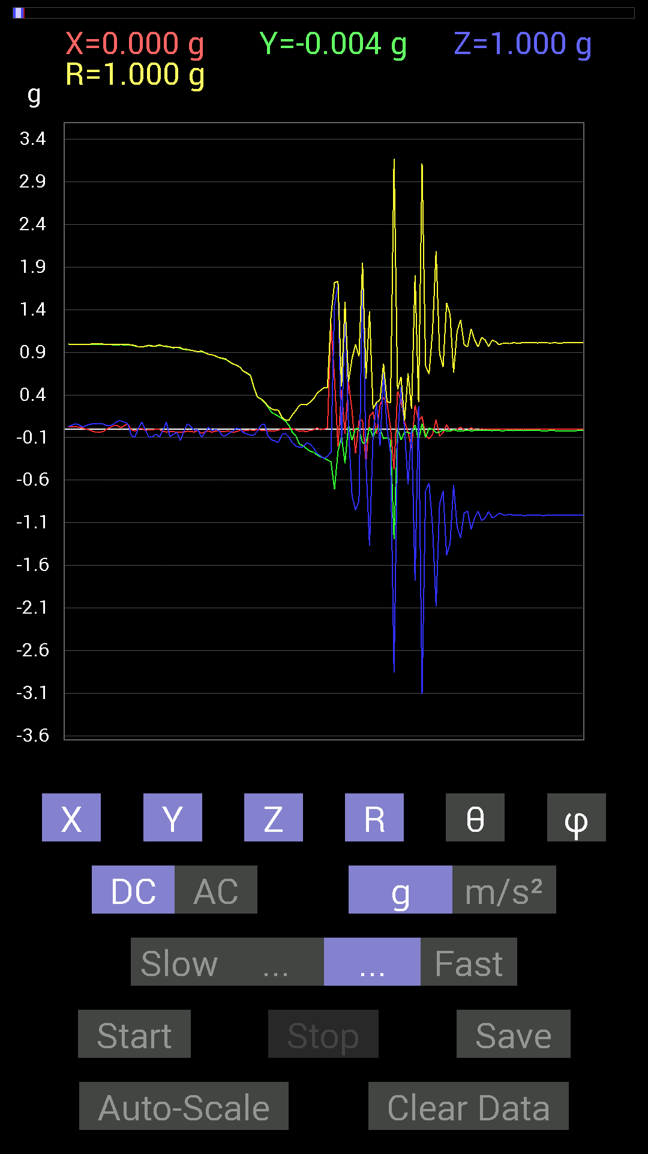
63 | 7.8940005 | -0.0078113796 | -0.32613987 | -0.31442282 | 0.45308933 | 133.94386 | 268.62796
64 | 7.9100003 | 0 | -0.33981058 | -0.34762195 | 0.48611957 | 135.65103 | 270
65 | 7.952 | 0.013670692 | -0.36324626 | -0.3183285 | 0.48318502 | 131.2094 | 272.1553
66 | 7.952 | 1.2362076 | -0.3866804 | -0.27341074 | 1.3238143 | 101.91923 | 342.63055
67 | 7.9700003 | 0.59564495 | -0.7050089 | 1.4490778 | 1.7180387 | 32.493874 | 310.19366
68 | 8.008 | -0.2070109 | -0.26169366 | 1.7010065 | 1.7334245 | 11.098332 | 231.6545
69 | 8.01 | 0.45893955 | -0.08592984 | -0.16795245 | 0.49620306 | 109.784004 | 349.395
70 | 8.033 | -0.05468277 | -0.4003511 | 1.4393128 | 1.4949558 | 15.681404 | 262.22226
71 | 8.0720005 | 0.5526808 | 0.050777078 | 0.017576382 | 0.55528665 | 88.18613 | 5.2492647
72 | 8.0720005 | 0.2206816 | -0.13084605 | -0.78312737 | 0.824081 | 161.86096 | 329.33554
73 | 8.091001 | -0.28512782 | 0.0078113796 | -0.9510798 | 0.9929308 | 163.30568 | 178.43071
74 | 8.132 | 0.097646914 | 0.0058593126 | -0.84562 | 0.8512593 | 173.40126 | 3.4339213
75 | 8.132 | 0.10741191 | -0.16404675 | 1.9392644 | 1.9491524 | 5.7736673 | 303.21533
76 | 8.151 | -0.39839903 | -0.16404675 | -0.40621042 | 0.59214866 | 133.31383 | 202.38014
77 | 8.192 | 0.15037607 | 0.021482073 | -1.372913 | 1.3812909 | 173.68633 | 8.130019
78 | 8.193001 | 0.19919951 | -0.09569329 | -0.0820226 | 0.23572306 | 110.36269 | 334.34088
79 | 8.212001 | -0.05468277 | 0.0058593126 | 0.30661142 | 0.31150457 | 10.168813 | 173.88403
80 | 8.261001 | 0.2812221 | -0.0019536226 | -0.1972459 | 0.34350494 | 125.044716 | 359.602
81 | 8.261001 | 0.36910403 | -0.111317605 | 0.66399837 | 0.76780415 | 30.139923 | 343.2173
82 | 8.273001 | 0.30661142 | -0.101552606 | -0.0019536226 | 0.3229974 | 90.34655 | 341.67465
83 | 8.336 | 0.009765002 | -0.12889399 | -0.27927005 | 0.3077349 | 155.1624 | 274.33246
84 | 8.336 | -0.47651595 | -1.2928425 | -2.8590972 | 3.1737905 | 154.26953 | 249.76712
85 | 8.336 | 0.44526887 | 0.015622759 | -0.12694037 | 0.46327344 | 105.90287 | 2.0094626
86 | 8.353001 | 0.3280935 | -0.12694037 | 0.49995163 | 0.61131895 | 35.13239 | 338.8484
87 | 8.431001 | 0.08983553 | -0.035152763 | -0.0058593126 | 0.096646115 | 93.47577 | 338.62952
88 | 8.431001 | -0.039058454 | -0.039058454 | -0.65227973 | 0.6546144 | 175.15956 | 225
89 | 8.431001 | -0.22849298 | -0.060540527 | 0.013670692 | 0.23677221 | 86.69003 | 194.83986
90 | 8.433001 | 0.2812221 | 0.048823457 | -1.781077 | 1.803803 | 170.89539 | 9.849049
91 | 8.508 | 0.09374122 | -0.14061105 | 0.26950505 | 0.31810668 | 32.08986 | 303.69022
92 | 8.509001 | 0.14842243 | 0.062494148 | -3.1110244 | 3.1151898 | 177.03674 | 22.833815
93 | 8.509001 | -0.07811691 | -0.09959898 | -0.726491 | 0.73743564 | 170.11641 | 231.8924
94 | 8.515 | -0.11326967 | 0.009765002 | -0.6347034 | 0.64480525 | 169.8447 | 175.07271
95 | 8.585 | -0.06639984 | -0.0039056898 | -1.1522315 | 1.1541497 | 176.69618 | 183.3663
96 | 8.585 | 0.10936398 | -0.044917766 | -2.0798755 | 2.083233 | 176.74652 | 337.67114
97 | 8.585 | -0.08592984 | -0.035152763 | -0.88077426 | 0.885654 | 173.98268 | 202.24883
98 | 8.594001 | -0.042964146 | -0.01171707 | -0.7284446 | 0.7298046 | 176.50156 | 195.2546
99 | 8.620001 | 0.050777078 | -0.021482073 | -1.4803249 | 1.4813513 | 177.86696 | 337.06842
100 | 8.636001 | -0.025387762 | -0.023435695 | -1.3455716 | 1.3460152 | 178.52899 | 222.71042
101 | 8.659 | -0.01171707 | -0.0058593126 | -0.65813905 | 0.6582694 | 178.85979 | 206.56808
102 | 8.674001 | -0.0039056898 | -0.021482073 | -1.1463721 | 1.14658 | 178.9089 | 259.69553
103 | 8.699 | 0.023435695 | -0.019530004 | -1.2791717 | 1.2795354 | 178.63383 | 320.19406
104 | 8.715 | -0.01171707 | -0.019530004 | -0.9901383 | 0.9904002 | 178.68225 | 239.03825
105 | 8.7560005 | -0.013670692 | -0.015622759 | -0.96279687 | 0.9630206 | 178.7649 | 228.81245
106 | 8.7560005 | 0.013670692 | -0.021482073 | -1.1776192 | 1.1778945 | 178.76125 | 302.47174
107 | 8.775001 | -0.0058593126 | -0.017576382 | -1.0448195 | 1.0449837 | 178.98413 | 251.56352
108 | 8.821 | -0.013670692 | -0.017576382 | -0.96279687 | 0.9630543 | 178.67514 | 232.12466
109 | 8.821 | 0.0039056898 | -0.017576382 | -1.0760666 | 1.0762173 | 179.04121 | 282.52826
110 | 8.836 | -0.0039056898 | -0.015622759 | -1.0448195 | 1.0449436 | 179.11707 | 255.96376
111 | 8.8880005 | -0.0019536226 | -0.017576382 | -0.9686562 | 0.9688176 | 178.95413 | 263.6576
112 | 8.8880005 | -0.0019536226 | -0.019530004 | -1.0428674 | 1.0430521 | 178.92189 | 264.2876
113 | 8.896001 | 0 | -0.017576382 | -1.0252911 | 1.0254418 | 179.01782 | 270
114 | 8.962001 | -0.0019536226 | -0.017576382 | -0.98818463 | 0.9883429 | 178.97473 | 263.6576
115 | 8.962001 | -0.0039056898 | -0.021482073 | -1.005761 | 1.005998 | 178.75636 | 259.69553
116 | 8.962001 | -0.0019536226 | -0.017576382 | -1.0096667 | 1.0098215 | 178.99654 | 263.6576

第8次
 | Keuwl | Accelerometer | Data | File | 2015-04-30 | 20-16-19
Number | Time(s) | X(g) | Y(g) | Z(g) | R（g） | Theta（deg） | Phi（deg）
1 | 13.008 | -0.009765002 | 0.98037326 | -0.052729145 | 0.9818388 | 93.07852 | 90.57068
2 | 13.056001 | -0.01171707 | 0.98037326 | -0.031247074 | 0.98094106 | 91.82542 | 90.684746
3 | 13.056001 | -0.013670692 | 0.97841966 | -0.013670692 | 0.97861063 | 90.80042 | 90.8005
4 | 13.069 | -0.0058593126 | 0.97646755 | -0.056634836 | 0.9781261 | 93.31936 | 90.3438
5 | 13.108001 | -0.009765002 | 0.9725619 | -0.029293451 | 0.97305197 | 91.725136 | 90.57526
6 | 13.108001 | -0.015622759 | 0.9725619 | -0.0078113796 | 0.9727188 | 90.46011 | 90.920296
7 | 13.162001 | -0.01171707 | 0.9686562 | -0.033199143 | 0.9692958 | 91.96281 | 90.69303
8 | 13.163001 | -0.015622759 | 0.9667026 | -0.031247074 | 0.9673336 | 91.851105 | 90.92587
9 | 13.169001 | -0.019530004 | 0.9667026 | -0.027341384 | 0.96728635 | 91.61974 | 91.15737
10 | 13.2300005 | -0.021482073 | 0.9667026 | -0.033199143 | 0.967511 | 91.96643 | 91.27302
11 | 13.2300005 | -0.01171707 | 0.96084327 | -0.033199143 | 0.96148807 | 91.97875 | 90.69866
12 | 13.2300005 | -0.017576382 | 0.9549855 | -0.019530004 | 0.9553469 | 91.17137 | 91.054405
13 | 13.249001 | -0.017576382 | 0.9530319 | -0.015622759 | 0.953322 | 90.93899 | 91.056564
14 | 13.27 | -0.013670692 | 0.94522053 | -0.031247074 | 0.94583565 | 91.893196 | 90.828606
15 | 13.298 | -0.019530004 | 0.94326687 | -0.031247074 | 0.9439863 | 91.896904 | 91.18612
16 | 13.31 | -0.019530004 | 0.9374091 | -0.029293451 | 0.93807 | 91.78949 | 91.19353
17 | 13.331 | -0.019530004 | 0.9295962 | -0.035152763 | 0.9304656 | 92.16514 | 91.20356
18 | 13.370001 | -0.019530004 | 0.9217848 | -0.031247074 | 0.92252105 | 91.94106 | 91.21375
19 | 13.371 | -0.019530004 | 0.91397345 | -0.017576382 | 0.91435105 | 91.101456 | 91.22412
20 | 13.4140005 | -0.019530004 | 0.90811414 | -0.019530004 | 0.90853405 | 91.231735 | 91.23202
21 | 13.4140005 | -0.015622759 | 0.9003027 | -0.027341384 | 0.9008533 | 91.73923 | 90.99414
22 | 13.433001 | -0.019530004 | 0.88468 | -0.025387762 | 0.8852596 | 91.64337 | 91.26464
23 | 13.462001 | -0.019530004 | 0.87296134 | -0.025387762 | 0.87354875 | 91.66541 | 91.28162
24 | 13.471001 | -0.017576382 | 0.8631979 | -0.033199143 | 0.8640149 | 92.20209 | 91.16649
25 | 13.507001 | -0.017576382 | 0.8436679 | -0.023435695 | 0.84417635 | 91.59083 | 91.19349
26 | 13.512001 | -0.015622759 | 0.8280436 | -0.013670692 | 0.82830375 | 90.94568 | 91.08088
27 | 13.551001 | -0.01171707 | 0.8163265 | -0.023435695 | 0.8167469 | 91.644264 | 90.822334
28 | 13.552001 | -0.017576382 | 0.80070376 | -0.031247074 | 0.801506 | 92.23427 | 91.25751
29 | 13.604001 | -0.017576382 | 0.7675031 | -0.019530004 | 0.7679527 | 91.45726 | 91.31189
30 | 13.604001 | -0.015622759 | 0.74797463 | -0.031247074 | 0.74879 | 92.391655 | 91.19655
31 | 13.614 | -0.013670692 | 0.7284446 | -0.039058454 | 0.729619 | 93.068665 | 91.07514
32 | 13.657001 | -0.013670692 | 0.6835268 | -0.025387762 | 0.6841347 | 92.12669 | 91.145775
33 | 13.658001 | -0.015622759 | 0.65813905 | -0.027341384 | 0.658892 | 92.37823 | 91.35982
34 | 13.673 | -0.01171707 | 0.6307977 | -0.033199143 | 0.6317794 | 93.0122 | 91.06415
35 | 13.713 | -0.009765002 | 0.5995506 | -0.031247074 | 0.6004437 | 92.98302 | 90.933105
36 | 13.714001 | -0.01171707 | 0.5351044 | -0.04101208 | 0.53680164 | 94.381714 | 91.254395
37 | 13.767 | -0.01171707 | 0.49995163 | -0.046869833 | 0.50228053 | 95.354294 | 91.34256
38 | 13.767 | -0.01171707 | 0.45893955 | -0.048823457 | 0.46167794 | 96.0705 | 91.46249
39 | 13.774001 | -0.01171707 | 0.37301126 | -0.052729145 | 0.3769019 | 98.042145 | 91.79919
40 | 13.821001 | -0.01171707 | 0.32613987 | -0.05468277 | 0.33089986 | 99.51203 | 92.057556
41 | 13.821001 | -0.01171707 | 0.27341074 | -0.060540527 | 0.28027824 | 102.47429 | 92.45392
42 | 13.834001 | -0.01171707 | 0.21872796 | -0.06835346 | 0.22945894 | 107.330894 | 93.06635
43 | 13.877001 | -0.0078113796 | 0.097646914 | -0.083976224 | 0.1290269 | 130.60516 | 94.5737
44 | 13.877001 | -0.0058593126 | 0.035152763 | -0.097646914 | 0.10394695 | 159.94968 | 99.46314
45 | 13.894001 | -0.0058593126 | -0.035152763 | -0.10545829 | 0.11131711 | 161.32823 | 260.53687
46 | 13.93 | -0.0058593126 | -0.12694037 | -0.12303468 | 0.1768777 | 134.07439 | 267.3572
47 | 13.935 | -0.0078113796 | -0.14061105 | -0.13475175 | 0.19491157 | 133.73692 | 266.8203
48 | 13.987 | -0.013670692 | -0.16795245 | -0.14842243 | 0.22455318 | 131.37373 | 265.3466
49 | 13.987 | -0.015622759 | -0.18748245 | -0.17185813 | 0.2548116 | 132.41159 | 265.2366
50 | 13.996 | -0.023435695 | -0.22654091 | -0.23044659 | 0.32399943 | 135.3372 | 264.09375
51 | 14.042001 | -0.0058593126 | -0.24216366 | -0.24021159 | 0.34114394 | 134.75975 | 268.61395
52 | 14.042001 | -0.0078113796 | -0.2538823 | -0.22263521 | 0.33776274 | 131.23483 | 268.2377
53 | 14.056001 | -0.0039056898 | -0.2909871 | -0.24997504 | 0.38363558 | 130.66197 | 269.23102
54 | 14.096001 | -0.015622759 | -0.30075213 | -0.26755142 | 0.4028395 | 131.61821 | 267.0264
55 | 14.097001 | -0.01171707 | -0.33199918 | -0.25974005 | 0.42169377 | 128.0206 | 267.97873
56 | 14.150001 | -0.033199143 | -0.34762195 | -0.3027042 | 0.46213964 | 130.92009 | 264.5446
57 | 14.150001 | -1.0194317 | -2.0369115 | -1.6170303 | 2.7933915 | 125.371605 | 243.413
58 | 14.157001 | 0.94326687 | -0.23630434 | 0.8436679 | 1.287388 | 49.055088 | 345.93588
59 | 14.204 | 0.4335518 | -0.38082266 | 0.8339029 | 1.0140942 | 34.68299 | 318.70462
60 | 14.204 | -0.45893955 | 0.027341384 | -0.04101208 | 0.46157885 | 95.09755 | 176.59062
61 | 14.217001 | -0.101552606 | -0.09569329 | -0.21482228 | 0.25616157 | 146.9947 | 223.2985
62 | 14.26 | 0.12694037 | -0.115223296 | 0.042964146 | 0.1767376 | 75.93068 | 317.77008
63 | 14.26 | -0.044917766 | -0.14842243 | 0.36129266 | 0.39316562 | 23.229485 | 253.16237
64 | 14.277 | 0.013670692 | -0.05858846 | -0.1972459 | 0.20621698 | 163.03769 | 283.13406
65 | 14.312 | -0.0019536226 | -0.12694037 | 0.20115158 | 0.23786473 | 32.257782 | 269.1183
66 | 14.317 | 0.023435695 | 0.06444622 | 1.0331024 | 1.0353758 | 3.7976165 | 70.016335
67 | 14.369 | 0.017576382 | -0.15037607 | 0.67376184 | 0.6905627 | 12.664453 | 276.66666
68 | 14.370001 | 0.037106387 | -0.05468277 | -0.47065663 | 0.47527334 | 172.00748 | 304.15985
69 | 14.378 | 0.0058593126 | 0.031247074 | -0.13865899 | 0.1422569 | 167.08644 | 79.379486
70 | 14.423 | -0.0058593126 | -0.015622759 | -0.18552883 | 0.18627761 | 174.86096 | 249.44145
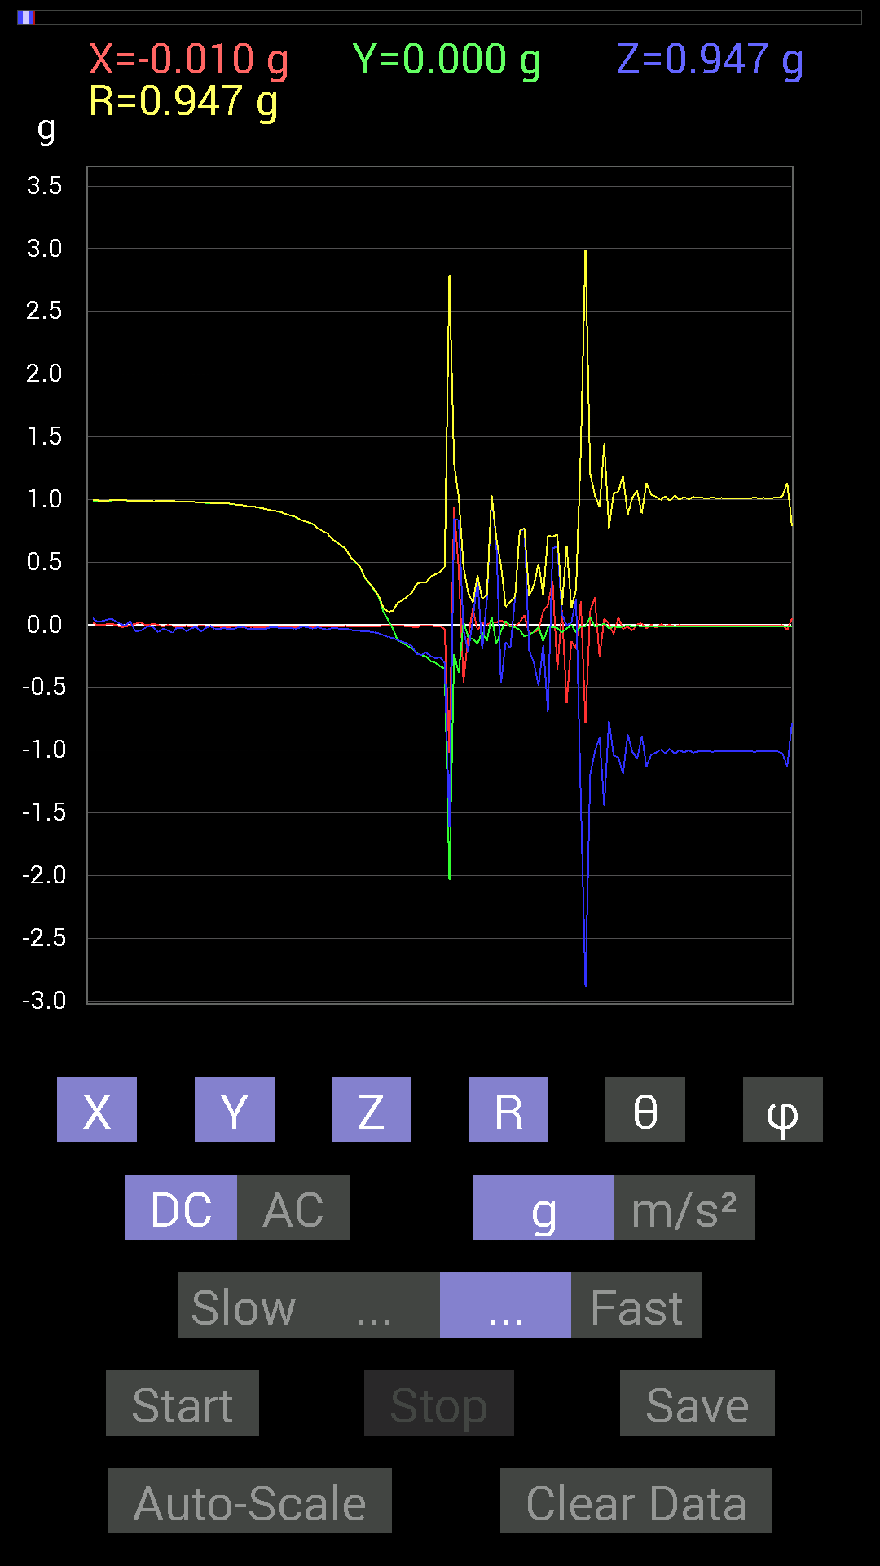
71 | 14.423 | -0.01171707 | -0.019530004 | 0.21872796 | 0.2199105 | 5.9445186 | 239.03825
72 | 14.439001 | 0.019530004 | -0.039058454 | 0.7518803 | 0.75314736 | 3.324017 | 296.56595
73 | 14.476001 | 0.07616484 | -0.09569329 | 0.75969166 | 0.7694736 | 9.145658 | 308.5172
74 | 14.4800005 | -0.07225915 | -0.07616484 | -0.20505883 | 0.23037271 | 152.88805 | 226.50735
75 | 14.501 | -0.05858846 | -0.05858846 | -0.3027042 | 0.3138392 | 164.69188 | 225
76 | 14.535001 | -0.042964146 | -0.017576382 | -0.48628095 | 0.48849156 | 174.54706 | 202.24919
77 | 14.5390005 | 0.10741191 | -0.13084605 | -0.16209313 | 0.23437618 | 133.75641 | 309.38266
78 | 14.589001 | 0.15818743 | -0.019530004 | -0.69329184 | 0.71137774 | 167.05261 | 352.96182
79 | 14.589001 | 0.34957558 | -0.019530004 | 0.607362 | 0.7010514 | 29.961784 | 356.80234
80 | 14.6 | -0.36129266 | -0.025387762 | 0.62493837 | 0.72230524 | 30.094471 | 184.01953
81 | 14.645 | 0.115223296 | -0.060540527 | 0.0820226 | 0.1538482 | 57.782154 | 332.2817
82 | 14.645 | -0.6229863 | -0.031247074 | -0.0039056898 | 0.6237817 | 90.35875 | 182.87137
83 | 14.660001 | -0.13084605 | 0 | 0.019530004 | 0.13229555 | 81.51074 | 180
84 | 14.698001 | -0.19138813 | -0.062494148 | 0.20115158 | 0.28459954 | 45.025814 | 198.08347
85 | 14.700001 | 0.18943451 | -0.009765002 | -1.3768187 | 1.3898239 | 172.15565 | 357.04913
86 | 14.754001 | -0.78898513 | -0.013670692 | -2.8883905 | 2.994242 | 164.71976 | 180.99266
87 | 14.754001 | 0.11326967 | 0.062494148 | -1.1991012 | 1.2060593 | 173.84244 | 28.88679
88 | 14.76 | 0.21872796 | -0.015622759 | -1.0077146 | 1.0312977 | 167.72343 | 355.91455
89 | 14.81 | -0.26169366 | -0.0058593126 | -0.9003027 | 0.93758357 | 163.78842 | 181.28264
90 | 14.81 | 0.050777078 | 0.009765002 | -1.4471242 | 1.4480478 | 177.95358 | 10.885722
91 | 14.821001 | 0.0058593126 | -0.031247074 | -0.7675031 | 0.76816124 | 177.628 | 280.6205
92 | 14.866001 | -0.07421122 | -0.01171707 | -1.0448195 | 1.0475172 | 175.8871 | 188.97226
93 | 14.866001 | 0.05858846 | -0.021482073 | -1.0584902 | 1.060328 | 176.62605 | 339.864
94 | 14.882001 | -0.033199143 | -0.013670692 | -1.1873841 | 1.1879269 | 178.26799 | 202.38081
95 | 14.920001 | -0.015622759 | -0.0039056898 | -0.87491494 | 0.8750631 | 178.94557 | 194.03624
96 | 14.9210005 | -0.044917766 | -0.015622759 | -1.0135725 | 1.0146875 | 177.31364 | 199.17809
97 | 14.976001 | 0.0019536226 | -0.0078113796 | -1.0702088 | 1.0702391 | 179.56885 | 284.04163
98 | 14.976001 | 0.01171707 | -0.013670692 | -0.8885857 | 0.8887681 | 178.8392 | 310.59967
99 | 14.982 | -0.029293451 | -0.013670692 | -1.1307493 | 1.1312114 | 178.3623 | 205.01756
100 | 15.031001 | 0.0019536226 | -0.01171707 | -1.037008 | 1.0370761 | 179.3436 | 279.46603
101 | 15.031001 | -0.023435695 | -0.013670692 | -1.0213853 | 1.0217456 | 178.47852 | 210.2562
102 | 15.043001 | 0.0058593126 | -0.01171707 | -0.995996 | 0.9960821 | 179.24644 | 296.56808
103 | 15.089001 | -0.01171707 | -0.01171707 | -1.0252911 | 1.025425 | 179.07423 | 225

第9次
 | Keuwl | Accelerometer | Data | File | 2015-04-30 | 20-17-00
Number | Time(s) | X(g) | Y(g) | Z(g) | R（g） | Theta（deg） | Phi（deg）
1 | 10.029 | -0.023435695 | 0.98232687 | -0.023435695 | 0.98288584 | 91.36628 | 91.36667
2 | 10.029 | -0.021482073 | 0.98037326 | -0.025387762 | 0.9809372 | 91.48305 | 91.25527
3 | 10.047001 | -0.023435695 | 0.97841966 | -0.035152763 | 0.9793314 | 92.05705 | 91.37212
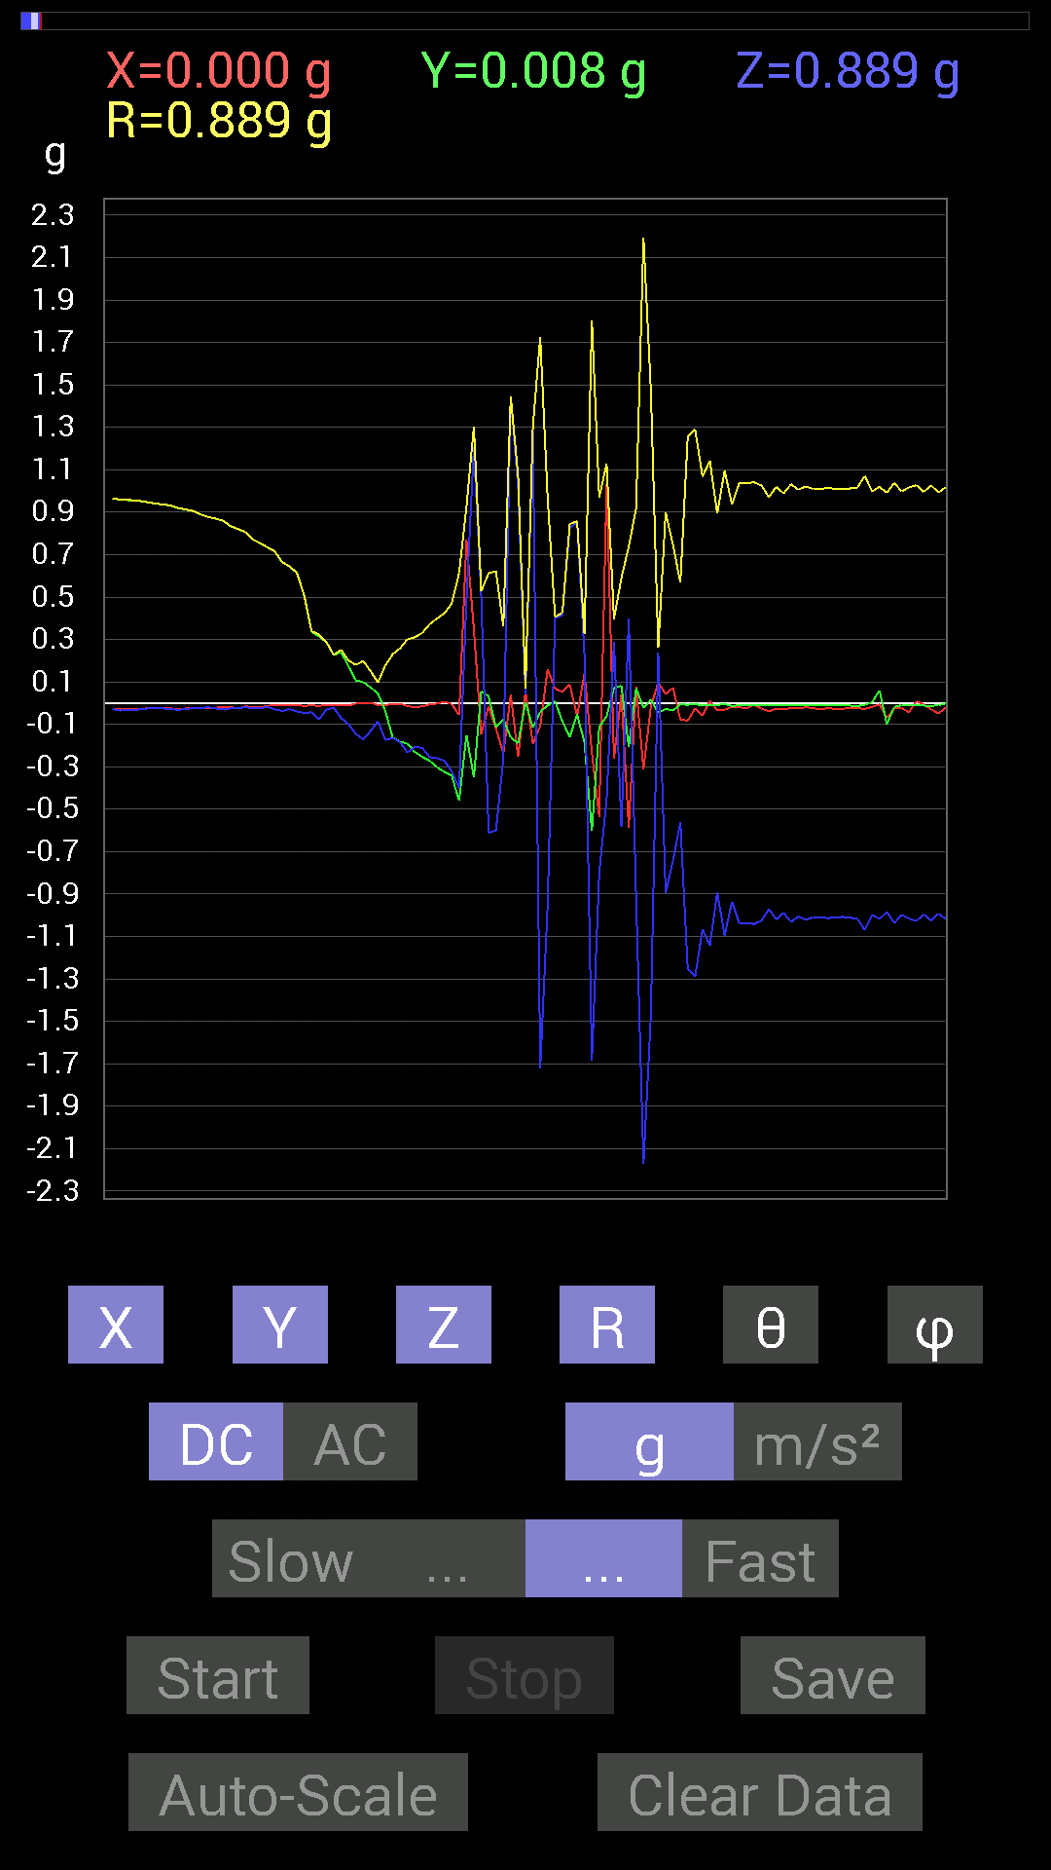
4 | 10.093 | -0.023435695 | 0.97646755 | -0.035152763 | 0.9773811 | 92.06116 | 91.37486
5 | 10.093 | -0.023435695 | 0.97451395 | -0.035152763 | 0.97542936 | 92.065285 | 91.37762
6 | 10.108001 | -0.025387762 | 0.9725619 | -0.031247074 | 0.9733949 | 91.83958 | 91.49531
7 | 10.160001 | -0.027341384 | 0.9706083 | -0.025387762 | 0.97132516 | 91.49773 | 91.613556
8 | 10.160001 | -0.027341384 | 0.9667026 | -0.023435695 | 0.9673731 | 91.38819 | 91.62007
9 | 10.168 | -0.027341384 | 0.9647505 | -0.027341384 | 0.9655251 | 91.622696 | 91.62335
10 | 10.235001 | -0.027341384 | 0.9588912 | -0.035152763 | 0.9599248 | 92.09866 | 91.63326
11 | 10.235001 | -0.027341384 | 0.95693755 | -0.031247074 | 0.9578379 | 91.86946 | 91.6366
12 | 10.236 | -0.027341384 | 0.9549855 | -0.031247074 | 0.9558877 | 91.873276 | 91.63994
13 | 10.249001 | -0.027341384 | 0.9510798 | -0.029293451 | 0.95192355 | 91.763435 | 91.64667
14 | 10.305 | -0.023435695 | 0.94522053 | -0.023435695 | 0.94580144 | 91.41986 | 91.420296
15 | 10.305 | -0.025387762 | 0.9393612 | -0.021482073 | 0.93994975 | 91.30958 | 91.548134
16 | 10.309 | -0.023435695 | 0.9354555 | -0.025387762 | 0.9360934 | 91.55411 | 91.43511
17 | 10.329 | -0.025387762 | 0.9295962 | -0.029293451 | 0.9304041 | 91.80424 | 91.56439
18 | 10.383 | -0.027341384 | 0.9178791 | -0.031247074 | 0.9188177 | 91.94888 | 91.7062
19 | 10.383 | -0.025387762 | 0.9120198 | -0.027341384 | 0.91278267 | 91.716484 | 91.59452
20 | 10.389001 | -0.023435695 | 0.9042084 | -0.023435695 | 0.9048157 | 91.484184 | 91.48469
21 | 10.452001 | -0.023435695 | 0.8885857 | -0.023435695 | 0.8892036 | 91.510254 | 91.51078
22 | 10.452001 | -0.021482073 | 0.87686706 | -0.019530004 | 0.8773475 | 91.27553 | 91.40339
23 | 10.452001 | -0.021482073 | 0.8690557 | -0.025387762 | 0.8696918 | 91.6728 | 91.416
24 | 10.471001 | -0.017576382 | 0.85929066 | -0.027341384 | 0.8599052 | 91.822075 | 91.17179
25 | 10.516001 | -0.017576382 | 0.8339029 | -0.025387762 | 0.8344744 | 91.743416 | 91.20746
26 | 10.517 | -0.025387762 | 0.8202322 | -0.025387762 | 0.8210177 | 91.772 | 91.77285
27 | 10.530001 | -0.015622759 | 0.8065615 | -0.017576382 | 0.80690426 | 91.248146 | 91.10966
28 | 10.582001 | -0.017576382 | 0.77140874 | -0.025387762 | 0.7720265 | 91.88448 | 91.305244
29 | 10.582001 | -0.019530004 | 0.75383234 | -0.025387762 | 0.75451255 | 91.928246 | 91.48406
30 | 10.591001 | -0.013670692 | 0.7343039 | -0.017576382 | 0.73464143 | 91.37094 | 91.06657
31 | 10.650001 | -0.0078113796 | 0.7147739 | -0.029293451 | 0.71541655 | 92.34669 | 90.62613
32 | 10.651001 | -0.0078113796 | 0.66399837 | -0.037106387 | 0.66508025 | 93.198326 | 90.674
33 | 10.651001 | -0.01171707 | 0.64446837 | -0.027341384 | 0.6451545 | 92.4289 | 91.04158
34 | 10.717001 | -0.0078113796 | 0.6132213 | -0.039058454 | 0.6145135 | 93.64417 | 90.72981
35 | 10.718 | -0.013670692 | 0.50580937 | -0.046869833 | 0.5081602 | 95.29216 | 91.54818
36 | 10.718 | -0.009765002 | 0.3359049 | -0.042964146 | 0.3387822 | 97.285835 | 91.66516
37 | 10.732 | -0.013670692 | 0.31442282 | -0.07616484 | 0.323805 | 103.604485 | 92.48958
38 | 10.782001 | -0.0078113796 | 0.28708142 | -0.031247074 | 0.28888258 | 96.209564 | 91.55861
39 | 10.782001 | -0.01171707 | 0.22654091 | -0.021482073 | 0.22785862 | 95.40977 | 92.96079
40 | 10.792001 | -0.01171707 | 0.24021159 | -0.070305526 | 0.2505629 | 106.29544 | 92.792564
41 | 10.85 | -0.01171707 | 0.17381175 | -0.09959898 | 0.20066832 | 119.75791 | 93.85661
42 | 10.85 | -0.0019536226 | 0.10741191 | -0.14451675 | 0.18007284 | 143.37393 | 91.04199
43 | 10.8550005 | 0.0019536226 | 0.09959898 | -0.17185813 | 0.19864286 | 149.90114 | 88.8763
44 | 10.916 | 0.0019536226 | 0.07421122 | -0.13084605 | 0.15043873 | 150.43112 | 88.49203
45 | 10.917001 | -0.009765002 | 0.044917766 | -0.08592984 | 0.09745203 | 151.85608 | 102.26511
46 | 10.917001 | -0.009765002 | -0.037106387 | -0.17381175 | 0.17799653 | 167.55133 | 255.2562
47 | 10.934001 | -0.0039056898 | -0.16209313 | -0.16404675 | 0.23065293 | 135.3349 | 268.61972
48 | 10.983001 | -0.0039056898 | -0.18162313 | -0.1835752 | 0.25826743 | 135.29964 | 268.76807
49 | 10.983001 | -0.013670692 | -0.19138813 | -0.23239866 | 0.3013726 | 140.45583 | 265.91434
50 | 10.994 | -0.019530004 | -0.23044659 | -0.2070109 | 0.31038776 | 131.83154 | 265.15585
51 | 11.048 | -0.015622759 | -0.2538823 | -0.21091658 | 0.3304332 | 129.6654 | 266.47873
52 | 11.048 | -0.0058593126 | -0.27145866 | -0.2538823 | 0.37172616 | 133.07712 | 268.7635
53 | 11.055 | -0.0019536226 | -0.3027042 | -0.25974005 | 0.39887157 | 130.63116 | 269.63022
54 | 11.114 | 0.0058593126 | -0.32418782 | -0.27145866 | 0.42287335 | 129.93652 | 271.03543
55 | 11.115001 | -0.0039056898 | -0.34176418 | -0.32223418 | 0.46973702 | 133.3134 | 269.34525
56 | 11.115001 | -0.056634836 | -0.46089318 | -0.4003511 | 0.61311585 | 130.76651 | 262.99457
57 | 11.136001 | 0.7694567 | -0.15037607 | 0.488233 | 0.92360604 | 58.088005 | 348.942
58 | 11.182 | 0.34957558 | -0.34957558 | 1.2069142 | 1.3042424 | 22.274925 | 315
59 | 11.182 | -0.14647037 | 0.056634836 | 0.5038573 | 0.5277625 | 17.310804 | 158.8603
60 | 11.196 | -0.015622759 | 0.031247074 | -0.61126924 | 0.6122667 | 176.729 | 116.56391
61 | 11.216001 | -0.11912899 | -0.11326967 | -0.5995506 | 0.6216773 | 164.66762 | 223.55574
62 | 11.247001 | -0.23825797 | -0.07616484 | -0.25974005 | 0.36060065 | 136.07912 | 197.72772
63 | 11.2560005 | 0.04101208 | -0.16209313 | 1.4373592 | 1.4470514 | 6.63513 | 284.19873
64 | 11.280001 | -0.2538823 | -0.18943451 | 1.0213853 | 1.0693781 | 17.230503 | 216.7285
65 | 11.2960005 | 0.056634836 | 0.0058593126 | 0.039058454 | 0.069046356 | 55.550163 | 5.906678
66 | 11.319 | -0.19138813 | -0.115223296 | 1.2830775 | 1.30238 | 9.876732 | 211.04962
67 | 11.336 | -0.10741191 | -0.04101208 | -1.7205349 | 1.7243723 | 176.1769 | 200.89789
68 | 11.369 | 0.16014107 | -0.01171707 | -0.95693755 | 0.9703154 | 170.4748 | 355.81528
69 | 11.376 | 0.06835346 | 0.009765002 | 0.4003511 | 0.40626168 | 9.785386 | 8.130285
70 | 11.425 | 0.052729145 | -0.08592984 | 0.4140218 | 0.4261201 | 13.685695 | 301.53455
71 | 11.425 | 0.08788191 | -0.16014107 | 0.82413787 | 0.8441396 | 12.49757 | 298.75702
72 | 11.436001 | -0.060540527 | -0.052729145 | 0.8534329 | 0.8572008 | 5.374105 | 221.05498
73 | 11.4800005 | 0.14061105 | -0.18552883 | 0.22458728 | 0.32346848 | 46.02777 | 307.15823
74 | 11.4800005 | -0.23239866 | -0.6034563 | -1.6834301 | 1.8033595 | 158.98662 | 248.93767
75 | 11.497001 | -0.53705645 | -0.111317605 | -0.80070376 | 0.9705399 | 145.58936 | 191.71008
76 | 11.536 | 1.0311488 | -0.062494148 | -0.45308024 | 1.1280315 | 113.681725 | 356.53177
77 | 11.537001 | -0.26169366 | 0.07225915 | 0.28903505 | 0.39654282 | 43.2068 | 164.56404
78 | 11.557 | 0.04101208 | 0.0820226 | -0.5819742 | 0.5891551 | 171.04524 | 63.434513
79 | 11.629001 | -0.5858799 | -0.2070109 | 0.39839903 | 0.7381264 | 57.33381 | 199.46
80 | 11.629001 | 0.07811691 | 0.070305526 | -0.9120198 | 0.9180551 | 173.42657 | 41.98734
81 | 11.63 | -0.31246918 | -0.021482073 | -2.171663 | 2.1941328 | 171.79314 | 183.93286
82 | 11.64 | -0.015622759 | 0.015622759 | -1.4744656 | 1.4746311 | 179.14157 | 135
83 | 11.687 | 0.097646914 | -0.044917766 | 0.23630434 | 0.2596002 | 24.458336 | 335.2975
84 | 11.687 | 0.042964146 | -0.027341384 | -0.89639705 | 0.89784247 | 176.74846 | 327.52826
85 | 11.698001 | 0.07225915 | -0.035152763 | -0.7421153 | 0.7464531 | 173.8201 | 334.05792
86 | 11.745001 | -0.07811691 | -0.0058593126 | -0.56244576 | 0.56787485 | 172.07095 | 184.28955
87 | 11.745001 | -0.0820226 | -0.0078113796 | -1.2537841 | 1.2564884 | 176.24016 | 185.44012
88 | 11.759001 | -0.025387762 | -0.0039056898 | -1.2889367 | 1.2891927 | 178.85825 | 188.7459
89 | 11.802001 | -0.05858846 | -0.01171707 | -1.0663031 | 1.0679758 | 176.7929 | 191.30934
90 | 11.802001 | 0.009765002 | -0.0078113796 | -1.1424664 | 1.1425349 | 179.37286 | 321.3424
91 | 11.820001 | -0.033199143 | -0.009765002 | -0.89249134 | 0.89316195 | 177.77956 | 196.39041
92 | 11.861001 | -0.031247074 | -0.0039056898 | -1.0955966 | 1.096049 | 178.35373 | 187.12466
93 | 11.861001 | -0.017576382 | -0.013670692 | -0.9354555 | 0.93572044 | 178.63657 | 217.87534
94 | 11.88 | -0.019530004 | -0.009765002 | -1.0389618 | 1.0391911 | 178.79617 | 206.56505
95 | 11.9210005 | -0.025387762 | -0.009765002 | -1.037008 | 1.0373647 | 178.49754 | 201.03845
96 | 11.9210005 | -0.0078113796 | -0.009765002 | -1.0409138 | 1.0409889 | 179.31186 | 231.34242
97 | 11.940001 | -0.025387762 | -0.009765002 | -1.0252911 | 1.0256519 | 178.48006 | 201.03845
98 | 11.977 | -0.039058454 | -0.009765002 | -0.9706083 | 0.97144294 | 177.62471 | 194.03677
99 | 11.9800005 | -0.025387762 | -0.009765002 | -1.0194317 | 1.0197946 | 178.47145 | 201.03845
100 | 12.033001 | -0.029293451 | -0.0078113796 | -0.98818463 | 0.98864955 | 178.24275 | 194.93105
101 | 12.033001 | -0.023435695 | -0.009765002 | -1.0311488 | 1.0314612 | 178.58972 | 202.62013
102 | 12.040001 | -0.025387762 | -0.009765002 | -1.005761 | 1.0061288 | 178.45085 | 201.03845

 |  |  |  |  |  | S

第10次
 | Keuwl | Accelerometer | Data | File | 2015-04-30 | 20-17-49
Number | Time(s) | X(g) | Y(g) | Z(g) | R（g） | Theta（deg） | Phi（deg）
1 | 5.3980002 | -0.031247074 | 0.99794966 | 0.023435695 | 0.9987138 | 88.65538 | 91.79342
2 | 5.418 | -0.033199143 | 0.99794966 | 0.025387762 | 0.9988245 | 88.54352 | 91.90537
3 | 5.4500003 | -0.029293451 | 0.99794966 | 0.019530004 | 0.9985705 | 88.87934 | 91.68136
4 | 5.459 | -0.009765002 | 0.99404395 | 0.0058593126 | 0.99410915 | 89.66229 | 90.56283
5 | 5.5070004 | -0.0058593126 | 0.99404395 | 0.025387762 | 0.99438536 | 88.53702 | 90.33772
6 | 5.5070004 | -0.0078113796 | 0.99404395 | 0.039058454 | 0.9948417 | 87.74993 | 90.45023
7 | 5.5200005 | -0.013670692 | 0.99404395 | 0.033199143 | 0.99469215 | 88.087326 | 90.78792
8 | 5.5740004 | -0.019530004 | 0.99209034 | 0.0078113796 | 0.9923133 | 89.54897 | 91.12776
9 | 5.5740004 | -0.015622759 | 0.995996 | 0.013670692 | 0.9962123 | 89.21372 | 90.89864
10 | 5.5820003 | -0.013670692 | 0.995996 | 0.017576382 | 0.99624485 | 88.9891 | 90.78637
11 | 5.6450005 | -0.015622759 | 0.995996 | 0 | 0.99611855 | 90 | 90.89864
12 | 5.6450005 | -0.017576382 | 0.995996 | 0.0019536226 | 0.996153 | 89.887634 | 91.010994
13 | 5.6450005 | -0.027341384 | 0.995996 | 0.01171707 | 0.9964401 | 89.32625 | 91.57245
14 | 5.662 | -0.033199143 | 0.99404395 | 0.015622759 | 0.9947209 | 89.1001 | 91.91286
15 | 5.7170005 | -0.035152763 | 0.995996 | -0.009765002 | 0.996664 | 90.56138 | 92.02136
16 | 5.7170005 | -0.033199143 | 0.99794966 | -0.013670692 | 0.9985953 | 90.7844 | 91.90537
17 | 5.723 | -0.037106387 | 0.995996 | -0.009765002 | 0.9967348 | 90.56133 | 92.1336
18 | 5.7460003 | -0.046869833 | 0.99404395 | -0.009765002 | 0.9951962 | 90.5622 | 92.69953
19 | 5.794 | -0.05468277 | 0.99404395 | -0.013670692 | 0.9956407 | 90.78673 | 93.14869
20 | 5.794 | -0.052729145 | 0.99209034 | -0.0078113796 | 0.99352133 | 90.450485 | 93.04238
21 | 5.802 | -0.042964146 | 0.9901383 | -0.0078113796 | 0.9911008 | 90.451584 | 92.48463
22 | 5.879 | -0.017576382 | 0.9901383 | -0.01171707 | 0.9903636 | 90.67789 | 91.016975
23 | 5.879 | -0.01171707 | 0.9901383 | -0.019530004 | 0.9904002 | 91.129906 | 90.67799
24 | 5.88 | -0.013670692 | 0.9901383 | -0.027341384 | 0.99061006 | 91.5816 | 90.79102
25 | 5.8820004 | -0.019530004 | 0.99209034 | -0.017576382 | 0.9924382 | 91.01478 | 91.12776
26 | 5.9090004 | -0.017576382 | 0.9901383 | -0.015622759 | 0.99041754 | 90.90382 | 91.016975
27 | 5.9220004 | -0.017576382 | 0.98818463 | -0.015622759 | 0.9884644 | 90.9056 | 91.01899
28 | 5.9430003 | -0.019530004 | 0.98818463 | -0.0078113796 | 0.98840845 | 90.45281 | 91.13222
29 | 5.9830003 | -0.029293451 | 0.9901383 | -0.046869833 | 0.9916798 | 92.708984 | 91.69461
30 | 5.9830003 | -0.027341384 | 0.9901383 | -0.05858846 | 0.992247 | 93.38507 | 91.58175
31 | 6.0030003 | -0.031247074 | 0.9901383 | -0.042964146 | 0.9915625 | 92.48339 | 91.807556
32 | 6.0360003 | -0.033199143 | 0.9862326 | -0.019530004 | 0.98698443 | 91.13382 | 91.92799
33 | 6.044 | -0.035152763 | 0.984279 | -0.023435695 | 0.98518527 | 91.36309 | 92.0454
34 | 6.0880003 | -0.027341384 | 0.9862326 | -0.031247074 | 0.9871062 | 91.81401 | 91.588005
35 | 6.0880003 | -0.029293451 | 0.98818463 | -0.035152763 | 0.9892435 | 92.03643 | 91.69796
36 | 6.104 | -0.039058454 | 0.984279 | -0.037106387 | 0.9857523 | 92.15728 | 92.27244
37 | 6.1710005 | -0.039058454 | 0.98232687 | -0.033199143 | 0.9836635 | 91.93413 | 92.27695
38 | 6.1710005 | -0.04101208 | 0.98232687 | -0.031247074 | 0.983679 | 91.820335 | 92.39071
39 | 6.1710005 | -0.042964146 | 0.98037326 | -0.023435695 | 0.9815941 | 91.36807 | 92.50934
40 | 6.1840005 | -0.029293451 | 0.97646755 | -0.033199143 | 0.9774708 | 91.94639 | 91.71832
41 | 6.2040005 | -0.025387762 | 0.97646755 | -0.042964146 | 0.97774196 | 92.51852 | 91.489334
42 | 6.2320004 | -0.019530004 | 0.97646755 | -0.033199143 | 0.977227 | 91.94688 | 91.1458
43 | 6.2440004 | -0.009765002 | 0.9725619 | -0.033199143 | 0.9731774 | 91.95498 | 90.57526
44 | 6.2650003 | -0.013670692 | 0.9706083 | -0.033199143 | 0.9712721 | 91.95882 | 90.80694
45 | 6.295 | -0.015622759 | 0.9686562 | -0.017576382 | 0.9689416 | 91.03939 | 90.924
46 | 6.3040004 | -0.019530004 | 0.9667026 | -0.017576382 | 0.96705955 | 91.04141 | 91.15737
47 | 6.334 | -0.025387762 | 0.96084327 | -0.037106387 | 0.96189463 | 92.21081 | 91.51354
48 | 6.3450003 | -0.023435695 | 0.96084327 | -0.021482073 | 0.9613691 | 91.280396 | 91.39721
49 | 6.374 | -0.0078113796 | 0.95693755 | -0.031247074 | 0.9574794 | 91.87016 | 90.46769
50 | 6.385 | -0.017576382 | 0.9510798 | -0.029293451 | 0.9516931 | 91.76386 | 91.05873
51 | 6.4280005 | -0.0019536226 | 0.94326687 | -0.0078113796 | 0.94330126 | 90.474464 | 90.11867
52 | 6.4280005 | 0.0039056898 | 0.9413148 | -0.027341384 | 0.94171995 | 91.66373 | 89.76227
53 | 6.446 | 0 | 0.9374091 | -0.037106387 | 0.9381432 | 92.266815 | 90
54 | 6.4880004 | 0.009765002 | 0.9256905 | -0.015622759 | 0.9258738 | 90.96683 | 89.395615
55 | 6.4880004 | 0.0058593126 | 0.9217848 | -0.042964146 | 0.9228042 | 92.66856 | 89.6358
56 | 6.5070004 | 0 | 0.91592705 | -0.046869833 | 0.91712546 | 92.92938 | 90
57 | 6.556 | -0.0019536226 | 0.9003027 | -0.015622759 | 0.9004404 | 90.99414 | 90.12433
58 | 6.556 | -0.0078113796 | 0.89053774 | -0.031247074 | 0.89112 | 92.00948 | 90.502556
59 | 6.5670004 | -0.009765002 | 0.8827264 | -0.033199143 | 0.88340443 | 92.15373 | 90.6338
60 | 6.5950003 | -0.009765002 | 0.87296134 | -0.01171707 | 0.87309456 | 90.76894 | 90.640884
61 | 6.6070004 | -0.0058593126 | 0.8534329 | -0.04101208 | 0.8544378 | 92.75119 | 90.393364
62 | 6.6380005 | -0.0019536226 | 0.84171426 | -0.042964146 | 0.84281236 | 92.92204 | 90.13298
63 | 6.6470003 | 0 | 0.8299972 | -0.023435695 | 0.830328 | 91.61736 | 90
64 | 6.6840005 | 0.0039056898 | 0.80070376 | -0.042964146 | 0.8018651 | 93.071396 | 89.72052
65 | 6.6870003 | -0.015622759 | 0.7850794 | -0.04101208 | 0.7863051 | 92.98979 | 91.140015
66 | 6.727 | -0.04101208 | 0.7675031 | -0.023435695 | 0.7689553 | 91.74649 | 93.05873
67 | 6.727 | -0.0039056898 | 0.7499267 | -0.019530004 | 0.7501911 | 91.49177 | 90.2984
68 | 6.7490005 | -0.0019536226 | 0.65227973 | -0.060540527 | 0.6550861 | 95.30262 | 90.17161
69 | 6.781 | -0.023435695 | 0.5214337 | -0.033199143 | 0.52301484 | 93.63938 | 92.57341
70 | 6.788 | -0.01171707 | 0.47065663 | -0.027341384 | 0.4715957 | 93.32366 | 91.426094
71 | 6.834 | -0.015622759 | 0.48237526 | -0.031247074 | 0.48363864 | 93.70436 | 91.854996
72 | 6.834 | -0.019530004 | 0.39644542 | 0.052729145 | 0.40041324 | 82.43292 | 92.82027
73 | 6.8490005 | -0.01171707 | 0.41792747 | -0.029293451 | 0.41911668 | 94.00786 | 91.605934
74 | 6.885 | -0.017576382 | 0.37301126 | -0.08983553 | 0.3840791 | 103.5267 | 92.69779
75 | 6.8900003 | -0.0039056898 | 0.23630434 | -0.10936398 | 0.26041406 | 114.832184 | 90.946915
76 | 6.939 | -0.015622759 | 0.27341074 | -0.15232968 | 0.31337172 | 119.0845 | 93.27034
77 | 6.939 | 0 | 0.24997504 | -0.06639984 | 0.2586435 | 104.87573 | 90
78 | 6.9500003 | -0.0039056898 | 0.2070109 | -0.015622759 | 0.20763631 | 94.31507 | 91.08088
79 | 6.991 | 0 | 0.12694037 | -0.115223296 | 0.1714359 | 132.2299 | 90
80 | 6.991 | -0.0078113796 | 0.08007053 | -0.10741191 | 0.13419995 | 143.16708 | 95.57193
81 | 7.01 | -0.0019536226 | 0.06444622 | -0.12303468 | 0.13890524 | 152.34338 | 91.736336
82 | 7.043 | -0.013670692 | 0.013670692 | -0.20505883 | 0.2059682 | 174.61398 | 135
83 | 7.05 | -0.013670692 | -0.025387762 | -0.13865899 | 0.14162536 | 168.25262 | 241.69862
84 | 7.0980005 | -0.021482073 | -0.07421122 | -0.12303468 | 0.14528012 | 147.87381 | 253.85574
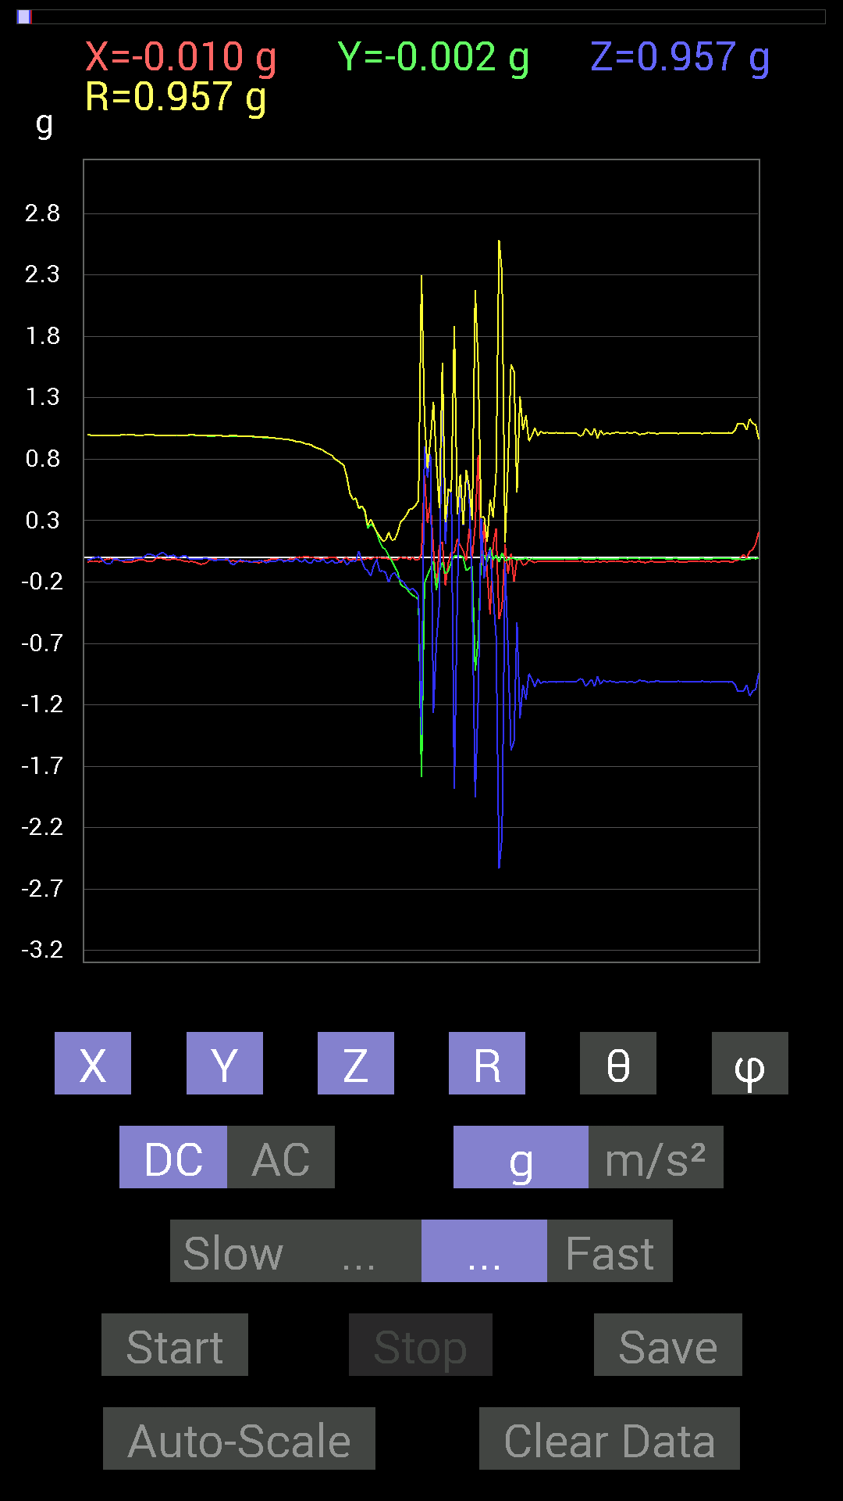
85 | 7.0980005 | -0.015622759 | -0.11912899 | -0.16209313 | 0.20176712 | 143.45288 | 262.52878
86 | 7.1110005 | 0.0019536226 | -0.2206816 | -0.18748245 | 0.2895753 | 130.34882 | 270.5072
87 | 7.155 | -0.009765002 | -0.24021159 | -0.19919951 | 0.31221372 | 129.64455 | 267.67212
88 | 7.155 | 0 | -0.24997504 | -0.24021159 | 0.34668303 | 133.85895 | 270
89 | 7.1710005 | -0.019530004 | -0.28708142 | -0.26755142 | 0.39291337 | 132.91734 | 266.1082
90 | 7.2050004 | 0.0019536226 | -0.3085635 | -0.24997504 | 0.3971181 | 129.01123 | 270.36276
91 | 7.2130003 | -0.019530004 | -0.32223418 | -0.27341074 | 0.4230481 | 130.26228 | 266.53165
92 | 7.2590003 | -0.019530004 | -0.34371626 | -0.31051713 | 0.46361965 | 132.04909 | 266.74796
93 | 7.2590003 | 0.027341384 | -1.7908405 | -1.4432185 | 2.3001602 | 128.8617 | 270.8747
94 | 7.2720003 | 0.6659505 | -0.20896451 | 0.90225637 | 1.1407114 | 37.724743 | 342.57898
95 | 7.3100004 | 0.2812221 | -0.14647037 | 0.65227973 | 0.7252643 | 25.924845 | 332.4879
96 | 7.3120003 | 0.44526887 | -0.08788191 | 0.8397622 | 0.95456177 | 28.389486 | 348.83514
97 | 7.3320003 | 0.06835346 | -0.031247074 | -1.265501 | 1.2677308 | 176.60126 | 335.43298
98 | 7.366 | -0.26755142 | -0.26755142 | -0.6835268 | 0.7812659 | 151.03273 | 225
99 | 7.372 | 0.10350622 | -0.10741191 | -0.37301126 | 0.40173158 | 158.20352 | 313.93915
100 | 7.4290004 | 0.124988295 | -0.04101208 | 1.5779718 | 1.5834453 | 4.7653456 | 341.83392
101 | 7.4300003 | -0.23044659 | -0.13279969 | 0.10741191 | 0.28684264 | 68.00888 | 209.9536
102 | 7.4330006 | -0.042964146 | -0.10936398 | 0.5448694 | 0.5573949 | 12.169429 | 248.55238
103 | 7.4870005 | 0.044917766 | -0.035152763 | 0.5292451 | 0.5323097 | 6.151094 | 321.9532
104 | 7.4870005 | 0.039058454 | 0.01171707 | -1.8845817 | 1.8850229 | 178.7603 | 16.698616
105 | 7.4940004 | 0.15037607 | 0.009765002 | -0.31637487 | 0.35043028 | 154.53104 | 3.7154117
106 | 7.5420003 | 0.097646914 | 0.015622759 | 0.66985613 | 0.6771161 | 8.397723 | 9.089849
107 | 7.543 | 0.052729145 | -0.0019536226 | 0.26364574 | 0.26887405 | 11.317484 | 357.87814
108 | 7.5540004 | -0.027341384 | -0.10936398 | 0.7030568 | 0.71203715 | 9.109404 | 255.96356
109 | 7.623 | 0.23825797 | -0.08592984 | 0.51362234 | 0.57267684 | 26.249071 | 340.16772
110 | 7.623 | -0.0078113796 | -0.07225915 | -0.2987985 | 0.30751088 | 166.32881 | 263.83014
111 | 7.623 | 0.26559937 | -0.9237384 | -1.9548873 | 2.1783984 | 153.81793 | 286.04135
112 | 7.6340003 | 0.8339029 | -0.66985613 | -1.1561371 | 1.575041 | 137.22583 | 321.22583
113 | 7.656 | -0.06444622 | 0.023435695 | 0.3183285 | 0.32563105 | 12.157013 | 160.01634
114 | 7.7030005 | 0.28317574 | 0.019530004 | -0.17185813 | 0.33182094 | 121.19312 | 3.9453158
115 | 7.7030005 | -0.12108261 | -0.039058454 | 0.0039056898 | 0.12728636 | 88.241646 | 197.87851
116 | 7.715 | -0.46284524 | 0.08007053 | 0.062494148 | 0.47385916 | 82.42156 | 170.18518
117 | 7.735 | 0.10350622 | -0.019530004 | -0.31051713 | 0.3278961 | 161.2622 | 349.31482
118 | 7.7710004 | 0.23630434 | 0.017576382 | -0.64251477 | 0.6848167 | 159.7562 | 4.2538424
119 | 7.7750006 | -0.5038573 | -0.037106387 | -2.5349095 | 2.584766 | 168.72835 | 184.21193
120 | 7.806 | -0.4003511 | 0.039058454 | -2.2732158 | 2.3085313 | 169.96523 | 174.42783
121 | 7.8150005 | 0.10936398 | -0.027341384 | -0.042964146 | 0.12063975 | 110.863075 | 345.96356
122 | 7.84 | -0.13475175 | -0.017576382 | -0.7382096 | 0.75061333 | 169.56949 | 187.43144
123 | 7.8560004 | 0.033199143 | -0.0019536226 | -1.5701588 | 1.570511 | 178.78662 | 356.6323
124 | 7.8940005 | -0.1972459 | -0.0078113796 | -1.4998534 | 1.5127878 | 172.50223 | 182.26785
125 | 7.8970003 | -0.017576382 | -0.017576382 | -0.5292451 | 0.5298285 | 177.31096 | 225
126 | 7.9500003 | -0.015622759 | -0.01171707 | -1.3123724 | 1.3125178 | 179.1475 | 216.8699
127 | 7.951 | -0.062494148 | -0.01171707 | -1.035056 | 1.0370071 | 176.48476 | 190.61914
128 | 7.9560003 | -0.052729145 | -0.0058593126 | -1.1561371 | 1.1573538 | 177.37259 | 186.34074
129 | 8.007 | -0.021482073 | -0.019530004 | -0.94717413 | 0.947619 | 178.2442 | 222.27493
130 | 8.007 | -0.031247074 | -0.0078113796 | -0.99209034 | 0.9926131 | 178.14049 | 194.03557
131 | 8.017 | -0.042964146 | -0.013670692 | -1.0526325 | 1.0535976 | 177.54744 | 197.65047
132 | 8.065001 | -0.031247074 | -0.009765002 | -0.9901383 | 0.9906794 | 178.10628 | 197.3545
133 | 8.065001 | -0.033199143 | -0.013670692 | -1.0272431 | 1.0278704 | 177.99817 | 202.38081

第11次
 | Keuwl | Accelerometer | Data | File | 2015-04-30 | 20-18-18
Number | Time(s) | X(g) | Y(g) | Z(g) | R（g） | Theta（deg） | Phi（deg）
1 | 7.5930004 | 0.0039056898 | 0.984279 | -0.039058454 | 0.98506135 | 92.272415 | 89.772644
2 | 7.6260004 | -0.0019536226 | 0.98232687 | -0.029293451 | 0.9827655 | 91.70808 | 90.113945
3 | 7.6330004 | -0.0058593126 | 0.984279 | -0.031247074 | 0.98479223 | 91.818275 | 90.34107
4 | 7.668 | 0 | 0.98037326 | -0.035152763 | 0.9810033 | 92.05354 | 90
5 | 7.6740003 | 0.0058593126 | 0.97841966 | -0.015622759 | 0.97856194 | 90.914764 | 89.65688
6 | 7.7220006 | 0 | 0.97841966 | -0.015622759 | 0.97854435 | 90.91478 | 90
7 | 7.7230005 | 0.0058593126 | 0.97841966 | -0.025387762 | 0.9787665 | 91.486336 | 89.65688
8 | 7.7360005 | 0.0078113796 | 0.97646755 | -0.033199143 | 0.977063 | 91.9472 | 89.541664
9 | 7.7760005 | -0.0019536226 | 0.97451395 | -0.031247074 | 0.9750167 | 91.83652 | 90.11486
10 | 7.7770004 | -0.0019536226 | 0.9725619 | -0.029293451 | 0.97300494 | 91.72522 | 90.11509
11 | 7.7950006 | 0 | 0.9686562 | -0.027341384 | 0.969042 | 91.616806 | 90
12 | 7.8310003 | -0.0039056898 | 0.9647505 | -0.017576382 | 0.96491855 | 91.043724 | 90.23196
13 | 7.8350005 | -0.0058593126 | 0.96279687 | -0.019530004 | 0.96301275 | 91.16204 | 90.34868
14 | 7.8880005 | 0 | 0.9588912 | -0.025387762 | 0.95922726 | 91.51662 | 90
15 | 7.8880005 | 0 | 0.95693755 | -0.037106387 | 0.9576567 | 92.2206 | 90
16 | 7.8950005 | -0.0019536226 | 0.94717413 | -0.025387762 | 0.9475163 | 91.53537 | 90.11818
17 | 7.9470005 | 0 | 0.94326687 | -0.027341384 | 0.94366306 | 91.6603 | 90
18 | 7.9480004 | 0.0019536226 | 0.9413148 | -0.023435695 | 0.94160855 | 91.426186 | 89.88109
19 | 7.9570003 | -0.0058593126 | 0.92764413 | -0.015622759 | 0.92779416 | 90.96483 | 90.36189
20 | 8.01 | -0.0039056898 | 0.9256905 | -0.019530004 | 0.9259047 | 91.208626 | 90.241745
21 | 8.01 | -0.0039056898 | 0.91983277 | -0.025387762 | 0.92019135 | 91.58097 | 90.24328
22 | 8.016001 | -0.0078113796 | 0.91397345 | -0.033199143 | 0.9146096 | 92.08022 | 90.48967
23 | 8.074 | -0.0058593126 | 0.89835066 | -0.025387762 | 0.89872843 | 91.61874 | 90.373695
24 | 8.074 | -0.0039056898 | 0.89249134 | -0.023435695 | 0.89280754 | 91.50416 | 90.25073
25 | 8.079 | -0.0039056898 | 0.8827264 | -0.023435695 | 0.8830461 | 91.52078 | 90.25351
26 | 8.097 | -0.0058593126 | 0.8631979 | -0.013670692 | 0.863326 | 90.90731 | 90.388916
27 | 8.148001 | -0.0039056898 | 0.8534329 | -0.021482073 | 0.85371214 | 91.441895 | 90.26221
28 | 8.148001 | -0.0058593126 | 0.8397622 | -0.029293451 | 0.8402934 | 91.997795 | 90.399765
29 | 8.157001 | -0.0058593126 | 0.8280436 | -0.031247074 | 0.8286537 | 92.16103 | 90.405426
30 | 8.225 | -0.009765002 | 0.80070376 | -0.027341384 | 0.80122995 | 91.95556 | 90.698715
31 | 8.225 | -0.01171707 | 0.78117377 | -0.027341384 | 0.78173995 | 92.00433 | 90.85933
32 | 8.225 | -0.01171707 | 0.76359737 | -0.025387762 | 0.76410913 | 91.90402 | 90.87911
33 | 8.238 | -0.01171707 | 0.746021 | -0.015622759 | 0.7462765 | 91.19953 | 90.89982
34 | 8.302 | -0.009765002 | 0.7011032 | -0.031247074 | 0.7018671 | 92.55165 | 90.797966
35 | 8.302 | -0.009765002 | 0.6776691 | -0.033199143 | 0.6785521 | 92.8044 | 90.825554
36 | 8.302 | -0.0078113796 | 0.6542334 | -0.033199143 | 0.65512174 | 92.904785 | 90.68407
37 | 8.336 | -0.009765002 | 0.59564495 | -0.04101208 | 0.597135 | 93.938255 | 90.939224
38 | 8.338 | -0.0078113796 | 0.5643979 | -0.037106387 | 0.56567025 | 93.76115 | 90.79294
39 | 8.372001 | -0.009765002 | 0.53119874 | -0.037106387 | 0.53258276 | 93.99518 | 91.05315
40 | 8.378 | -0.009765002 | 0.49409232 | -0.039058454 | 0.4957299 | 94.519005 | 91.13222
41 | 8.43 | -0.009765002 | 0.4140218 | -0.056634836 | 0.41799152 | 97.78712 | 91.35111
42 | 8.43 | -0.0078113796 | 0.36910403 | -0.062494148 | 0.37443867 | 99.60768 | 91.21237
43 | 8.440001 | -0.009765002 | 0.32028058 | -0.06835346 | 0.32763883 | 102.04175 | 91.746346
44 | 8.493 | -0.0078113796 | 0.21482228 | -0.08007053 | 0.2293925 | 110.42951 | 92.08247
45 | 8.494 | -0.0078113796 | 0.15623537 | -0.083976224 | 0.1775458 | 118.228134 | 92.86227
46 | 8.5 | -0.009765002 | 0.09374122 | -0.08788191 | 0.12886429 | 132.99799 | 95.94704
47 | 8.561001 | -0.0078113796 | 0.031247074 | -0.097646914 | 0.102821775 | 161.74496 | 104.03557
48 | 8.562 | -0.0058593126 | -0.111317605 | -0.124988295 | 0.16747542 | 138.27159 | 266.98697
49 | 8.562 | -0.0058593126 | -0.16209313 | -0.14061105 | 0.21466249 | 130.92216 | 267.92978
50 | 8.581 | -0.0078113796 | -0.15232968 | -0.15428175 | 0.21695209 | 135.32716 | 267.06448
51 | 8.641001 | -0.01171707 | -0.17966951 | -0.17966951 | 0.2543611 | 134.93921 | 266.26877
52 | 8.641001 | -0.009765002 | -0.20505883 | -0.20115158 | 0.28741336 | 134.41646 | 267.27362
53 | 8.641001 | -0.009765002 | -0.21482228 | -0.21287021 | 0.30258504 | 134.70892 | 267.39734
54 | 8.678 | -0.0058593126 | -0.23825797 | -0.23044659 | 0.331522 | 134.03654 | 268.59125
55 | 8.681001 | 0.0019536226 | -0.27536437 | -0.24997504 | 0.37190977 | 132.23236 | 270.4065
56 | 8.724 | -0.019530004 | -0.2909871 | -0.26559937 | 0.39445904 | 132.32426 | 266.16028
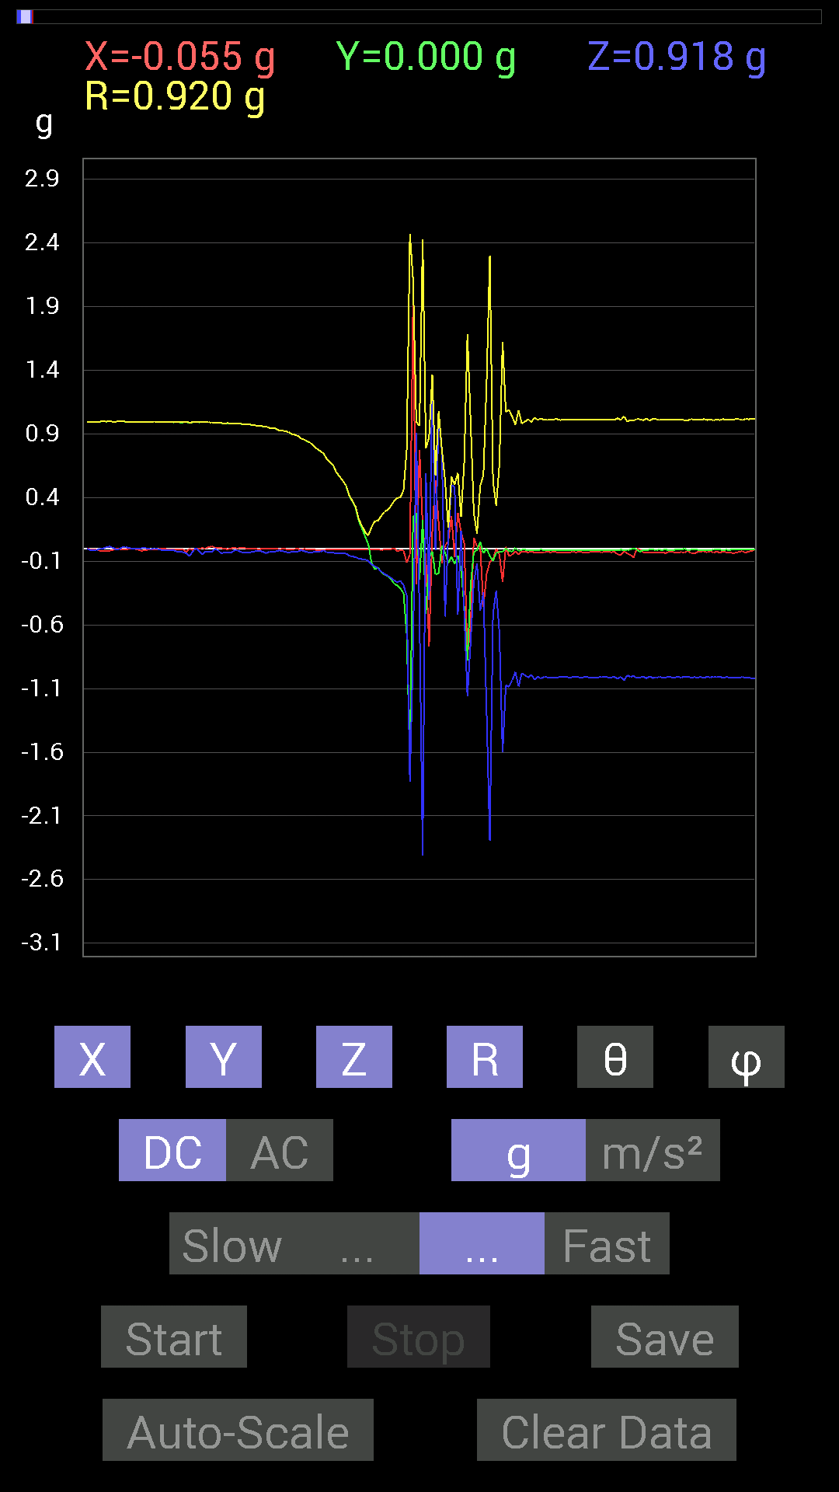
57 | 8.724 | -0.015622759 | -0.31246918 | -0.2538823 | 0.402911 | 129.05898 | 267.13773
58 | 8.741 | -0.015622759 | -0.35152763 | -0.28708142 | 0.4541272 | 129.20973 | 267.45532
59 | 8.797001 | -0.10936398 | -0.6718098 | -0.36910403 | 0.77429104 | 118.470055 | 260.7539
60 | 8.797001 | -0.046869833 | -1.6599944 | -1.8299005 | 2.4710956 | 137.7759 | 268.3827
61 | 8.802 | 1.9392644 | 0.24411729 | -0.79289085 | 2.109269 | 112.08044 | 7.174734
62 | 8.882 | -0.2812221 | 0.27927005 | 0.91006774 | 0.99262327 | 23.5329 | 135.19954
63 | 8.882 | 0.77531445 | -0.24802297 | -0.5155744 | 0.96355844 | 122.348885 | 342.26053
64 | 8.882 | 0.17381175 | 0.22263521 | -2.4118748 | 2.428357 | 173.32065 | 52.02077
65 | 8.882 | -0.0820226 | -0.5116687 | 0.58978564 | 0.7850985 | 41.303394 | 260.89273
66 | 8.919001 | -0.7694567 | -0.07616484 | -0.40621042 | 0.87342525 | 117.71524 | 185.65302
67 | 8.9210005 | 0.12889399 | -0.023435695 | 1.3592423 | 1.3655411 | 5.505307 | 349.69498
68 | 8.964001 | 0.5331508 | -0.20505883 | -0.013670692 | 0.5713893 | 91.37096 | 338.9624
69 | 8.964001 | 0.20115158 | -0.1933402 | 1.0448195 | 1.0814296 | 14.951064 | 316.13437
70 | 8.983001 | -0.11717536 | 0.023435695 | 0.7675031 | 0.7767498 | 8.849575 | 168.68977
71 | 9.032001 | 0.025387762 | -0.031247074 | -0.5351044 | 0.53661686 | 175.6972 | 309.09332
72 | 9.032001 | 0.052729145 | -0.115223296 | 0.09959898 | 0.16117297 | 51.832443 | 294.59006
73 | 9.043 | 0.25192866 | -0.062494148 | 0.49995163 | 0.5633163 | 27.437382 | 346.06827
74 | 9.092 | -0.06639984 | -0.12303468 | 0.48042163 | 0.5003513 | 16.225657 | 241.64497
75 | 9.092 | 0.2812221 | -0.056634836 | -0.5194801 | 0.59342474 | 151.09157 | 348.61362
76 | 9.103001 | 0.12694037 | -0.16014107 | 0.14061105 | 0.24805339 | 55.468586 | 308.4031
77 | 9.145 | 0.04101208 | -0.45893955 | -0.5019037 | 0.6813331 | 137.44678 | 275.10654
78 | 9.145 | -0.8397622 | -0.8827264 | -1.1600428 | 1.6822919 | 133.59537 | 226.42883
79 | 9.163 | -0.61126924 | -0.2909871 | -0.7343039 | 0.99876213 | 137.3253 | 205.4562
80 | 9.205001 | 0.083976224 | -0.029293451 | -0.26559937 | 0.28009486 | 161.48633 | 340.76968
81 | 9.205001 | 0.015622759 | -0.01171707 | -0.115223296 | 0.116866454 | 170.38072 | 323.1301
82 | 9.244 | 0.015622759 | 0.052729145 | -0.49018663 | 0.49326196 | 173.59865 | 73.49633
83 | 9.244 | -0.4569875 | -0.039058454 | -0.34371626 | 0.57315266 | 126.84799 | 184.88516
84 | 9.284 | -0.20115158 | 0 | -1.2869847 | 1.3026094 | 171.11674 | 180
85 | 9.284 | -0.10545829 | -0.05858846 | -2.2946978 | 2.2978668 | 176.99052 | 209.05482
86 | 9.323001 | -0.08592984 | -0.09569329 | -0.5155744 | 0.5313738 | 165.99316 | 228.07707
87 | 9.324 | -0.0019536226 | -0.035152763 | -0.33199918 | 0.33386073 | 173.9467 | 266.81906
88 | 9.363001 | -0.046869833 | -0.027341384 | -0.6600927 | 0.6623192 | 175.30067 | 210.25703
89 | 9.365001 | -0.26364574 | -0.023435695 | -1.601406 | 1.6231326 | 170.61484 | 185.07973
90 | 9.403001 | 0.013670692 | 0 | -1.0741144 | 1.0742015 | 179.27072 | 0
91 | 9.406 | -0.05858846 | -0.019530004 | -1.0858315 | 1.0875863 | 176.74484 | 198.43541
92 | 9.443001 | -0.050777078 | -0.023435695 | -1.035056 | 1.0365657 | 176.9073 | 204.77525
93 | 9.445001 | -0.019530004 | 0.0058593126 | -0.9706083 | 0.97082245 | 178.79651 | 163.29991
94 | 9.507001 | -0.046869833 | -0.019530004 | -1.0838795 | 1.0850682 | 177.31781 | 202.6208
95 | 9.507001 | -0.023435695 | -0.009765002 | -0.98037326 | 0.9807019 | 178.51654 | 202.62013
96 | 9.507001 | -0.023435695 | -0.009765002 | -0.995996 | 0.99631953 | 178.53981 | 202.62013
97 | 9.527 | -0.031247074 | -0.013670692 | -1.0135725 | 1.0141461 | 178.07278 | 203.62953
98 | 9.583 | -0.021482073 | -0.01171707 | -0.99209034 | 0.99239206 | 178.58708 | 208.60959
99 | 9.584001 | -0.033199143 | -0.01171707 | -1.0291967 | 1.0297987 | 178.04076 | 199.4396
100 | 9.587001 | -0.029293451 | -0.01171707 | -1.0077146 | 1.0082084 | 178.20671 | 201.80089
101 | 9.622001 | -0.029293451 | -0.009765002 | -1.0213853 | 1.0218519 | 178.26845 | 198.43587
102 | 9.627001 | -0.029293451 | -0.01171707 | -1.0077146 | 1.0082084 | 178.20671 | 201.80089
103 | 9.667001 | -0.027341384 | -0.01171707 | -1.0116203 | 1.0120575 | 178.31564 | 203.19742
104 | 9.667001 | -0.029293451 | -0.01171707 | -1.0135725 | 1.0140634 | 178.2171 | 201.80089
105 | 9.715 | -0.027341384 | -0.01171707 | -1.0135725 | 1.0140089 | 178.31891 | 203.19742
106 | 9.715 | -0.029293451 | -0.01171707 | -1.015526 | 1.016016 | 178.22061 | 201.80089
107 | 9.729 | -0.029293451 | -0.01171707 | -1.0077146 | 1.0082084 | 178.20671 | 201.80089
108 | 9.762 | -0.031247074 | -0.013670692 | -1.0096667 | 1.0102426 | 178.06528 | 203.62953
109 | 9.768001 | -0.029293451 | -0.01171707 | -1.0096667 | 1.0101595 | 178.2102 | 201.80089
110 | 9.809 | -0.029293451 | -0.01171707 | -1.0135725 | 1.0140634 | 178.2171 | 201.80089
111 | 9.809 | -0.027341384 | -0.01171707 | -1.0096667 | 1.0101048 | 178.31252 | 203.19742
112 | 9.856001 | -0.029293451 | -0.01171707 | -1.0096667 | 1.0101595 | 178.2102 | 201.80089
113 | 9.857 | -0.027341384 | -0.013670692 | -1.0116203 | 1.0120821 | 178.26901 | 206.56505
114 | 9.870001 | -0.029293451 | -0.01171707 | -1.0116203 | 1.0121121 | 178.2137 | 201.80089
115 | 9.904 | -0.029293451 | -0.013670692 | -1.0096667 | 1.010184 | 178.16623 | 205.01756
116 | 9.909 | -0.029293451 | -0.01171707 | -1.0116203 | 1.0121121 | 178.2137 | 201.80089
117 | 9.954 | -0.027341384 | -0.01171707 | -1.0116203 | 1.0120575 | 178.31564 | 203.19742
118 | 9.954 | -0.027341384 | -0.01171707 | -1.0116203 | 1.0120575 | 178.31564 | 203.19742
119 | 9.969001 | -0.027341384 | -0.01171707 | -1.0116203 | 1.0120575 | 178.31564 | 203.19742
120 | 10.007001 | -0.029293451 | -0.01171707 | -1.0096667 | 1.0101595 | 178.2102 | 201.80089
121 | 10.009001 | -0.027341384 | -0.01171707 | -1.0096667 | 1.0101048 | 178.31252 | 203.19742
122 | 10.081 | -0.027341384 | -0.01171707 | -1.0116203 | 1.0120575 | 178.31564 | 203.19742
123 | 10.081 | -0.029293451 | -0.01171707 | -1.0116203 | 1.0121121 | 178.2137 | 201.80089
124 | 10.081 | -0.027341384 | -0.01171707 | -1.0096667 | 1.0101048 | 178.31252 | 203.19742
125 | 10.09 | -0.044917766 | -0.013670692 | -1.0213853 | 1.0224639 | 177.36804 | 196.9276
126 | 10.124001 | -0.052729145 | -0.009765002 | -1.0077146 | 1.0091405 | 176.95387 | 190.49184
127 | 10.132001 | -0.021482073 | -0.01171707 | -1.037008 | 1.0372968 | 178.6481 | 208.60959
128 | 10.165001 | -0.039058454 | -0.013670692 | -0.995996 | 0.9968553 | 177.62085 | 199.29034
129 | 10.1710005 | -0.050777078 | -0.0078113796 | -1.0077146 | 1.0090233 | 177.08154 | 188.74564
130 | 10.211 | -0.07225915 | 0.0019536226 | -1.0018554 | 1.0044597 | 175.87317 | 178.45131
131 | 10.211 | 0 | -0.009765002 | -1.0174797 | 1.0175265 | 179.45035 | 270
132 | 10.258 | -0.009765002 | -0.025387762 | -1.0135725 | 1.0139374 | 178.46277 | 248.96155
133 | 10.259001 | -0.029293451 | -0.01171707 | -1.005761 | 1.0062557 | 178.20332 | 201.80089
134 | 10.271001 | -0.029293451 | -0.01171707 | -1.0194317 | 1.0199198 | 178.22745 | 201.80089
135 | 10.306001 | -0.029293451 | -0.009765002 | -1.003809 | 1.0042838 | 178.23808 | 198.43587
136 | 10.312 | -0.033199143 | -0.009765002 | -1.0174797 | 1.018068 | 178.05208 | 196.39041
137 | 10.354 | -0.033199143 | -0.01171707 | -1.015526 | 1.016136 | 178.01466 | 199.4396
138 | 10.354 | -0.031247074 | -0.009765002 | -1.0077146 | 1.0082462 | 178.13943 | 197.3545
139 | 10.434001 | -0.029293451 | -0.01171707 | -1.0135725 | 1.0140634 | 178.2171 | 201.80089
140 | 10.434001 | -0.037106387 | -0.0078113796 | -1.0116203 | 1.0123308 | 177.85324 | 191.88792
141 | 10.434001 | -0.025387762 | -0.013670692 | -1.0096667 | 1.0100783 | 178.36421 | 208.30139
142 | 10.434001 | -0.025387762 | -0.013670692 | -1.0116203 | 1.0120312 | 178.36722 | 208.30139
143 | 10.473001 | -0.031247074 | -0.009765002 | -1.0116203 | 1.0121498 | 178.14659 | 197.3545
144 | 10.473001 | -0.031247074 | -0.009765002 | -1.0096667 | 1.0101973 | 178.1429 | 197.3545
145 | 10.494 | -0.027341384 | -0.009765002 | -1.0135725 | 1.0139881 | 178.35931 | 199.65424
146 | 10.556001 | -0.033199143 | 0 | -1.005761 | 1.0063088 | 178.10948 | 180
147 | 10.556001 | -0.015622759 | -0.015622759 | -1.005761 | 1.0060036 | 178.74165 | 225
148 | 10.556001 | -0.039058454 | -0.009765002 | -1.015526 | 1.0163238 | 177.7297 | 194.03677
149 | 10.573001 | -0.04101208 | -0.0078113796 | -1.0096667 | 1.0105294 | 177.63231 | 190.78369
150 | 10.596001 | -0.027341384 | -0.009765002 | -1.0135725 | 1.0139881 | 178.35931 | 199.65424
151 | 10.613001 | -0.023435695 | -0.015622759 | -1.0096667 | 1.0100595 | 178.4021 | 213.68831
152 | 10.635 | -0.021482073 | -0.01171707 | -1.015526 | 1.0158209 | 178.61958 | 208.60959
153 | 10.679001 | -0.031247074 | -0.01171707 | -1.0077146 | 1.008267 | 178.10329 | 200.55511
154 | 10.679001 | -0.019530004 | -0.013670692 | -1.0135725 | 1.0138527 | 178.65274 | 214.99141
155 | 10.695001 | -0.033199143 | -0.0078113796 | -1.005761 | 1.0063391 | 178.0579 | 193.24022
156 | 10.717001 | -0.023435695 | -0.0078113796 | -1.0116203 | 1.0119219 | 178.60114 | 198.4338
157 | 10.734 | -0.035152763 | -0.009765002 | -1.0077146 | 1.0083748 | 177.9266 | 195.52463
158 | 10.757001 | -0.021482073 | -0.01171707 | -1.015526 | 1.0158209 | 178.61958 | 208.60959
159 | 10.775001 | -0.031247074 | -0.009765002 | -1.0096667 | 1.0101973 | 178.1429 | 197.3545
160 | 10.828 | -0.029293451 | -0.01171707 | -1.0135725 | 1.0140634 | 178.2171 | 201.80089
161 | 10.828 | -0.037106387 | -0.0078113796 | -1.0116203 | 1.0123308 | 177.85324 | 191.88792
162 | 10.836 | -0.033199143 | -0.009765002 | -1.015526 | 1.0161155 | 178.04826 | 196.39041
163 | 10.903001 | -0.025387762 | -0.009765002 | -1.015526 | 1.0158902 | 178.46584 | 201.03845
164 | 10.903001 | -0.021482073 | -0.009765002 | -1.0077146 | 1.0079908 | 178.6587 | 204.44489
165 | 10.903001 | -0.033199143 | -0.009765002 | -1.0174797 | 1.018068 | 178.05208 | 196.39041
166 | 10.916 | -0.023435695 | -0.009765002 | -1.0135725 | 1.0138904 | 178.5651 | 202.62013
167 | 10.942 | -0.019530004 | -0.009765002 | -1.0194317 | 1.0196655 | 178.77315 | 206.56505
168 | 10.956 | -0.0039056898 | -0.009765002 | -1.0194317 | 1.019486 | 179.40884 | 248.20016
169 | 10.991 | -0.0039056898 | -0.015622759 | -1.035056 | 1.0351813 | 179.10847 | 255.96376
170 | 10.997001 | -0.027341384 | -0.021482073 | -1.0584902 | 1.059061 | 178.11862 | 218.15665
171 | 11.042001 | 0.0019536226 | -0.015622759 | -1.0663031 | 1.0664194 | 179.15396 | 277.12784
172 | 11.042001 | 0.046869833 | -0.013670692 | -1.0584902 | 1.0596155 | 177.35915 | 343.73944
173 | 11.058001 | 0.06639984 | -0.015622759 | -1.0721608 | 1.0743285 | 176.35965 | 346.76007
174 | 11.102 | 0.06639984 | -0.015622759 | -1.0897373 | 1.0918702 | 176.41815 | 346.76007
175 | 11.102 | 0.07616484 | -0.023435695 | -1.1190323 | 1.1218661 | 175.92671 | 342.89703
176 | 11.117001 | 0.14647037 | -0.015622759 | -1.1600428 | 1.1693574 | 172.76337 | 353.91177
177 | 11.142 | 0.1835752 | -0.033199143 | -1.0565381 | 1.0728816 | 169.98647 | 349.749
178 | 11.158001 | 0.23630434 | 0.015622759 | -0.9647505 | 0.9933919 | 166.20815 | 3.7824843
179 | 11.190001 | 0.33395126 | -0.029293451 | -0.9413148 | 0.9992273 | 160.39749 | 354.98697
180 | 11.199 | 0.4023047 | -0.019530004 | -0.97841966 | 1.058081 | 157.6249 | 357.22073
181 | 11.274 | 0.44917455 | -0.031247074 | -0.90811414 | 1.0136101 | 153.62692 | 356.0206
182 | 11.274 | 0.49214026 | -0.033199143 | -0.8065615 | 0.9454341 | 148.55182 | 356.14075
183 | 11.274 | 0.5683035 | -0.017576382 | -0.80070376 | 0.9820409 | 144.62166 | 358.22855
184 | 11.279 | 0.5995506 | -0.019530004 | -0.8202322 | 1.0161806 | 143.82051 | 358.13428
185 | 11.313001 | 0.65618545 | -0.021482073 | -0.86515 | 1.0860596 | 142.8062 | 358.12494
186 | 11.319 | 0.6854805 | 0 | -0.61126924 | 0.9184408 | 131.72461 | 0
187 | 11.354 | 0.71282184 | -0.0019536226 | -0.507763 | 0.8751812 | 125.463234 | 359.84296
188 | 11.359 | 0.73039824 | 0.009765002 | -0.5019037 | 0.88627553 | 124.49308 | 0.7659658
189 | 11.397 | 0.7870331 | -0.0058593126 | -0.507763 | 0.93663156 | 122.827805 | 359.57346
190 | 11.399 | 0.906162 | -0.0039056898 | -0.41792747 | 0.9979019 | 114.75924 | 359.75305
191 | 11.442 | 0.93350345 | 0.0058593126 | -0.36324626 | 1.001704 | 111.261696 | 0.35962316
192 | 11.442 | 0.89444345 | 0.017576382 | -0.2812221 | 0.937776 | 107.450516 | 1.1257535
193 | 11.460001 | 0.85538495 | 0.009765002 | -0.029293451 | 0.85594213 | 91.96125 | 0.65405536
194 | 11.490001 | 0.84562 | 0.01171707 | -0.013670692 | 0.8458116 | 90.9261 | 0.7938503
195 | 11.501 | 0.8299972 | 0.019530004 | 0.0078113796 | 0.8302637 | 89.46094 | 1.3479327
196 | 11.573001 | 0.8221858 | 0.01171707 | 0.14451675 | 0.83487236 | 80.03187 | 0.81647384
197 | 11.573001 | 0.84952724 | 0.013670692 | 0.3183285 | 0.90731275 | 69.46083 | 0.92193085
198 | 11.574 | 0.86124426 | 0.019530004 | 0.33199918 | 0.9232262 | 68.9239 | 1.299045
199 | 11.581 | 0.8026558 | 0.021482073 | 0.36129266 | 0.8804829 | 65.77414 | 1.5330834
200 | 11.613001 | 0.6542334 | -0.0019536226 | 0.5331508 | 0.8439638 | 50.822693 | 359.82892
201 | 11.621 | 0.5683035 | -0.025387762 | 0.6190806 | 0.84075814 | 42.57976 | 357.44214
202 | 11.656 | 0.517528 | -0.019530004 | 0.65813905 | 0.8374746 | 38.199574 | 357.83884
203 | 11.662001 | 0.49604595 | -0.031247074 | 0.7382096 | 0.88993895 | 33.951984 | 356.39557
204 | 11.741 | 0.488233 | -0.062494148 | 1.0331024 | 1.1443678 | 25.475233 | 352.70578
205 | 11.742001 | -0.09374122 | -0.056634836 | 1.3904893 | 1.3947959 | 4.5035872 | 211.13875
206 | 11.742001 | -0.0917876 | -0.031247074 | 1.3240895 | 1.3276349 | 4.188205 | 198.80002
207 | 11.743001 | 0.013670692 | 0.07225915 | 1.005761 | 1.0084461 | 4.182028 | 79.28684
208 | 11.762 | -0.025387762 | -0.031247074 | 0.77726805 | 0.77831006 | 2.965109 | 230.90668
209 | 11.824 | -0.021482073 | -0.037106387 | 1.1971492 | 1.1979167 | 2.0511863 | 239.93208
210 | 11.824 | 0.14256468 | -0.01171707 | 1.2381612 | 1.2463969 | 6.5902014 | 355.30154
211 | 11.824 | 0.08983553 | -0.0078113796 | 0.91397345 | 0.9184111 | 5.6346817 | 355.03052
212 | 11.842001 | 0.060540527 | -0.0019536226 | 0.65227973 | 0.6550861 | 5.305371 | 358.15173
213 | 11.863001 | -0.48628095 | -0.0019536226 | 1.7459242 | 1.8123809 | 15.563899 | 180.23018
214 | 11.906 | -0.20505883 | 0.01171707 | 1.1717614 | 1.1896265 | 9.94214 | 176.72968
215 | 11.906 | 0.08983553 | 0.019530004 | 0.6718098 | 0.67807096 | 7.792234 | 12.265102
216 | 11.923 | -0.16404675 | -0.0078113796 | 1.0467731 | 1.0595783 | 8.916674 | 182.72618
217 | 11.946 | -0.26364574 | 0.0019536226 | 1.1776192 | 1.2067726 | 12.619653 | 179.57544
218 | 11.985001 | 0.052729145 | -0.0019536226 | 0.9237384 | 0.9252442 | 3.269262 | 357.87814
219 | 11.985001 | -0.056634836 | 0 | 1.0643495 | 1.0658553 | 3.0458755 | 180
220 | 12.024 | -0.13084605 | -0.0019536226 | 1.0897373 | 1.0975664 | 6.8475637 | 180.85541
221 | 12.024 | -0.048823457 | -0.0039056898 | 0.89639705 | 0.89773417 | 3.1275003 | 184.5737
222 | 12.065001 | -0.083976224 | -0.0039056898 | 1.0623958 | 1.0657167 | 4.524372 | 182.66287
223 | 12.065001 | -0.060540527 | 0 | 1.0331024 | 1.0348748 | 3.3538043 | 180
224 | 12.104001 | -0.033199143 | -0.0019536226 | 0.95693755 | 0.95751524 | 1.9903648 | 183.36772
225 | 12.1050005 | -0.101552606 | -0.0019536226 | 0.99794966 | 1.0031054 | 5.8115983 | 181.1021
226 | 12.143001 | -0.062494148 | -0.0019536226 | 0.9706083 | 0.97262007 | 3.6857834 | 181.79053
227 | 12.144001 | -0.037106387 | -0.0019536226 | 0.98818463 | 0.98888296 | 2.1534052 | 183.0138
228 | 12.190001 | -0.060540527 | -0.0019536226 | 1.015526 | 1.0173309 | 3.413403 | 181.84827
229 | 12.190001 | -0.08007053 | 0 | 0.97451395 | 0.97779787 | 4.697111 | 180

第14次
 | Keuwl | Accelerometer | Data | File | 2015-04-30 | 20-20-45
Number | Time(s) | X(g) | Y(g) | Z(g) | R（g） | Theta（deg） | Phi（deg）
1 | 18.904001 | 0.01171707 | 0.97841966 | -0.023435695 | 0.97877043 | 91.372025 | 89.31389
2 | 18.904001 | 0.01171707 | 0.97646755 | -0.031247074 | 0.9770376 | 91.83272 | 89.312515
3 | 18.904001 | 0.009765002 | 0.97646755 | -0.035152763 | 0.9771489 | 92.06165 | 89.42704
4 | 18.914001 | 0.013670692 | 0.97451395 | -0.039058454 | 0.97539216 | 92.29496 | 89.1963
5 | 18.939001 | 0.01171707 | 0.9725619 | -0.035152763 | 0.9732675 | 92.06988 | 89.30975
6 | 18.953001 | 0.013670692 | 0.9686562 | -0.033199143 | 0.96932137 | 91.96276 | 89.19144
7 | 18.975 | 0.013670692 | 0.96279687 | -0.023435695 | 0.96317905 | 91.39423 | 89.186516
8 | 19.013 | 0.013670692 | 0.96084327 | -0.025387762 | 0.9612758 | 91.51338 | 89.18486
9 | 19.014002 | 0.01171707 | 0.96084327 | -0.029293451 | 0.9613611 | 91.74612 | 89.30134
10 | 19.055 | 0.01171707 | 0.9549855 | -0.031247074 | 0.9555684 | 91.87391 | 89.29705
11 | 19.056002 | 0.0078113796 | 0.9491262 | -0.035152763 | 0.9498091 | 92.12102 | 89.528465
12 | 19.095001 | 0.009765002 | 0.94522053 | -0.033199143 | 0.9458538 | 92.011475 | 89.408104
13 | 19.095001 | 0.0078113796 | 0.94326687 | -0.029293451 | 0.94375396 | 91.77871 | 89.525536
14 | 19.135 | 0.009765002 | 0.9315498 | -0.025387762 | 0.9319468 | 91.56103 | 89.399414
15 | 19.135 | 0.009765002 | 0.92764413 | -0.027341384 | 0.9280984 | 91.688156 | 89.39689
16 | 19.191 | 0.009765002 | 0.9217848 | -0.031247074 | 0.922366 | 91.94138 | 89.39306
17 | 19.192001 | 0.0078113796 | 0.91397345 | -0.031247074 | 0.9145408 | 91.958 | 89.51033
18 | 19.196001 | 0.0078113796 | 0.90225637 | -0.031247074 | 0.9028311 | 91.983406 | 89.50397
19 | 19.252 | 0.009765002 | 0.89444345 | -0.029293451 | 0.8949763 | 91.87568 | 89.374504
20 | 19.253 | 0.0058593126 | 0.88468 | -0.027341384 | 0.88512176 | 91.77015 | 89.62053
21 | 19.256 | 0.0058593126 | 0.8671036 | -0.023435695 | 0.86744004 | 91.54815 | 89.61284
22 | 19.316 | 0.0058593126 | 0.8534329 | -0.027341384 | 0.8538909 | 91.83491 | 89.606636
23 | 19.316 | 0.0039056898 | 0.84171426 | -0.029293451 | 0.84223294 | 91.99319 | 89.73414
24 | 19.317001 | 0.0039056898 | 0.8280436 | -0.033199143 | 0.82871807 | 92.29593 | 89.72975
25 | 19.338001 | 0.0039056898 | 0.8026558 | -0.035152763 | 0.8034347 | 92.50767 | 89.72121
26 | 19.379002 | 0.0019536226 | 0.7870331 | -0.033199143 | 0.7877354 | 92.41545 | 89.85778
27 | 19.379002 | 0.0039056898 | 0.7675031 | -0.031247074 | 0.76814884 | 92.331345 | 89.708435
28 | 19.396002 | 0.0039056898 | 0.73039824 | -0.033199143 | 0.73116285 | 92.60246 | 89.69363
29 | 19.441 | 0.0019536226 | 0.7089146 | -0.035152763 | 0.7097883 | 92.838776 | 89.8421
30 | 19.441 | 0.0019536226 | 0.6854805 | -0.037106387 | 0.68648684 | 93.098495 | 89.83671
31 | 19.457 | 0.0019536226 | 0.66204476 | -0.04101208 | 0.6633167 | 93.54479 | 89.830925
32 | 19.502 | 0 | 0.6054099 | -0.048823457 | 0.60737544 | 94.61066 | 90
33 | 19.502 | 0 | 0.5761165 | -0.048823457 | 0.5781816 | 94.844 | 90
34 | 19.518002 | -0.0019536226 | 0.54096216 | -0.048823457 | 0.54316443 | 95.15711 | 90.20692
35 | 19.568 | -0.0019536226 | 0.507763 | -0.050777078 | 0.5102993 | 95.71064 | 90.22044
36 | 19.568 | 0.0019536226 | 0.42574042 | -0.05858846 | 0.4297573 | 97.83549 | 89.73708
37 | 19.578001 | 0 | 0.3827747 | -0.060540527 | 0.38753274 | 98.98759 | 90
38 | 19.655 | 0 | 0.33199918 | -0.06835346 | 0.3389626 | 101.63375 | 90
39 | 19.655 | -0.0039056898 | 0.15428175 | -0.0917876 | 0.17956357 | 120.74183 | 91.45015
40 | 19.655 | -0.0019536226 | 0.14451675 | -0.08983553 | 0.1701744 | 121.86386 | 90.7745
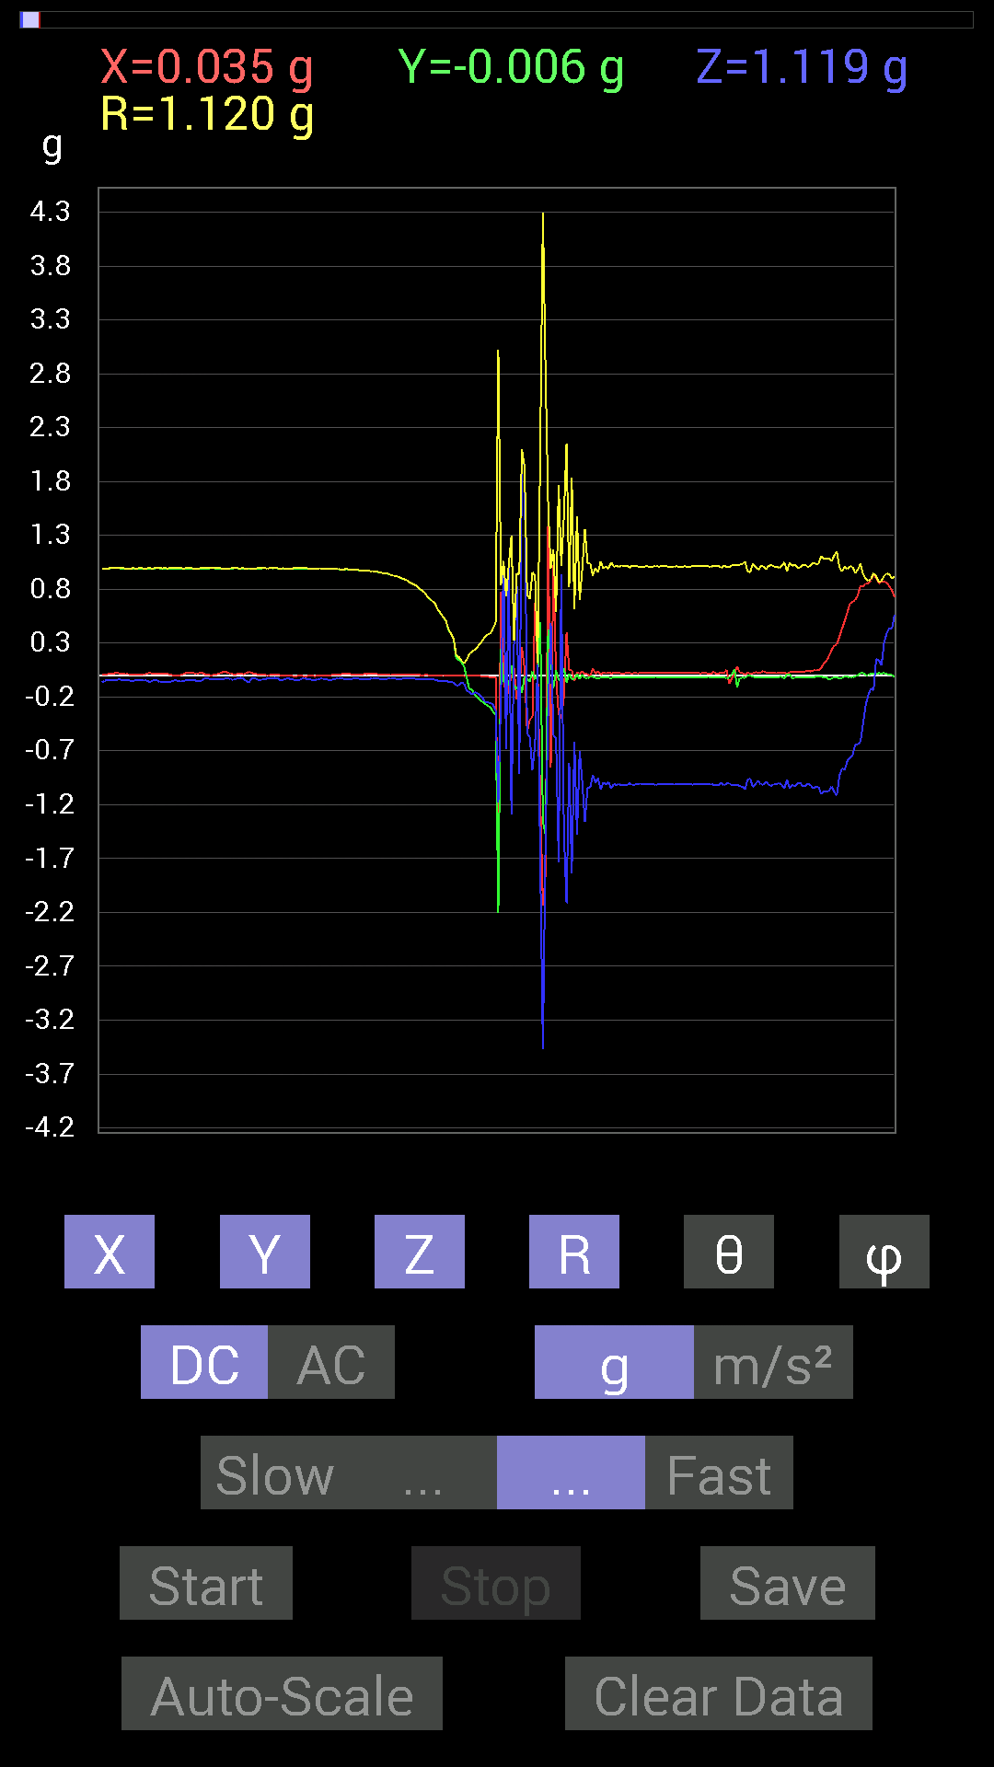
41 | 19.659 | -0.0019536226 | 0.11912899 | -0.06444622 | 0.13545792 | 118.40921 | 90.93952
42 | 19.695002 | -0.0058593126 | 0.0820226 | -0.07616484 | 0.112085335 | 132.80658 | 94.086006
43 | 19.698002 | -0.0019536226 | -0.025387762 | -0.14451675 | 0.14674279 | 170.00745 | 265.59967
44 | 19.757002 | -0.0019536226 | -0.13084605 | -0.15232968 | 0.20082042 | 139.33537 | 269.1446
45 | 19.757002 | -0.0019536226 | -0.13084605 | -0.17771745 | 0.2206989 | 143.63426 | 269.1446
46 | 19.758001 | -0.0019536226 | -0.17966951 | -0.15623537 | 0.23810594 | 131.0076 | 269.377
47 | 19.823002 | 0 | -0.20505883 | -0.16404675 | 0.26260322 | 128.65976 | 270
48 | 19.823002 | -0.0039056898 | -0.22849298 | -0.18552883 | 0.29435563 | 129.07138 | 269.02072
49 | 19.823002 | -0.009765002 | -0.24606936 | -0.20896451 | 0.32297313 | 130.316 | 267.72748
50 | 19.839 | -0.0058593126 | -0.26559937 | -0.24802297 | 0.36344567 | 133.03313 | 268.7362
51 | 19.868 | -0.009765002 | -0.28317574 | -0.25192866 | 0.37914628 | 131.64114 | 268.025
52 | 19.879002 | -0.019530004 | -0.29489282 | -0.25583434 | 0.39088926 | 130.88123 | 266.21097
53 | 19.916 | -0.015622759 | -0.33785695 | -0.27145866 | 0.4336833 | 128.75104 | 267.35248
54 | 19.92 | -0.019530004 | -0.36715195 | -0.3280935 | 0.4927751 | 131.74432 | 266.9551
55 | 19.967001 | -1.6873358 | -2.2087696 | -1.1795728 | 3.019463 | 112.99535 | 232.62286
56 | 19.967001 | 0.77726805 | 0.24997504 | -0.18748245 | 0.8377248 | 102.9323 | 17.828169
57 | 19.980001 | 0.021482073 | -0.060540527 | 1.0604438 | 1.0623877 | 3.4666185 | 289.53662
58 | 20.014002 | -0.25974005 | -0.060540527 | -0.68157476 | 0.73189765 | 158.62946 | 193.12032
59 | 20.02 | -0.0917876 | -0.08983553 | 1.0194317 | 1.0274903 | 7.1806183 | 224.38422
60 | 20.062 | -0.023435695 | 0.09569329 | -1.2947961 | 1.2985389 | 175.64877 | 103.76112
61 | 20.062 | 0.070305526 | -0.08788191 | 0.3027042 | 0.32294878 | 20.39486 | 308.65982
62 | 20.123001 | -0.22263521 | -0.13279969 | 0.9120198 | 0.94814676 | 15.867353 | 210.81566
63 | 20.123001 | -0.17771745 | -0.062494148 | -0.91592705 | 0.93509966 | 168.37764 | 199.37418
64 | 20.123001 | 0.25974005 | -0.16014107 | 2.07597 | 2.098276 | 8.361846 | 328.34436
65 | 20.141 | 0.06639984 | -0.0058593126 | 1.9373108 | 1.9384573 | 1.970601 | 354.95712
66 | 20.192001 | -0.52338576 | -0.029293451 | -0.53705645 | 0.7504801 | 135.6938 | 183.20346
67 | 20.192001 | -0.41206974 | -0.056634836 | -0.5761165 | 0.71057665 | 144.17154 | 187.8257
68 | 20.202002 | -0.3827747 | 0.037106387 | -0.87686706 | 0.9574911 | 156.3191 | 174.46301
69 | 20.261002 | 0.67376184 | -0.037106387 | -0.63860905 | 0.9290605 | 133.42235 | 356.84772
70 | 20.261002 | 0.056634836 | 0.021482073 | 0.10545829 | 0.12161593 | 29.87179 | 20.77216
71 | 20.262001 | -1.1522315 | 0.497998 | -1.742017 | 2.1471522 | 144.22462 | 156.62585
72 | 20.332 | -2.138464 | -1.3611959 | -3.4684129 | 4.296018 | 143.83833 | 212.47797
73 | 20.333 | -1.8455232 | -1.4822769 | -1.5076662 | 2.8064494 | 122.49424 | 218.77054
74 | 20.333 | 1.4744656 | 0.4237868 | -0.34176418 | 1.5717655 | 102.55869 | 16.03556
75 | 20.343 | -0.8514793 | 0.15623537 | 0.48432732 | 0.99196744 | 60.77443 | 169.60263
76 | 20.407001 | 1.0252911 | -0.11912899 | -0.55658644 | 1.1726902 | 118.33485 | 353.3725
77 | 20.407001 | -0.009765002 | 0.046869833 | -0.5858799 | 0.5878328 | 175.32835 | 101.76882
78 | 20.407001 | -0.35934058 | -0.044917766 | -1.7342056 | 1.771613 | 168.20497 | 187.12505
79 | 20.449001 | -0.4042568 | -0.031247074 | 0.9354555 | 1.0195475 | 23.433784 | 184.41989
80 | 20.449001 | -0.19529383 | 0.06639984 | -1.4568892 | 1.4714192 | 171.94136 | 161.22198
81 | 20.464 | 0.39839903 | -0.06639984 | -2.1150284 | 2.1532478 | 169.18872 | 350.5377
82 | 20.494001 | 0.048823457 | 0.015622759 | -0.8163265 | 0.8179344 | 176.4068 | 17.743877
83 | 20.504002 | 0.050777078 | -0.033199143 | -1.8338062 | 1.8348094 | 178.10515 | 326.82248
84 | 20.541 | -0.050777078 | -0.033199143 | -0.61517495 | 0.6181591 | 174.36786 | 213.17752
85 | 20.546001 | 0.029293451 | 0.009765002 | -1.4744656 | 1.4747889 | 178.80025 | 18.435862
86 | 20.582 | 0.017576382 | -0.033199143 | -0.7011032 | 0.70210886 | 176.93304 | 297.89777
87 | 20.584002 | 0.037106387 | 0.0058593126 | -0.99209034 | 0.9928013 | 177.83156 | 8.973244
88 | 20.658 | 0.013670692 | -0.027341384 | -1.3592423 | 1.359586 | 178.71169 | 296.56506
89 | 20.658 | 0.01171707 | -0.027341384 | -1.0409138 | 1.0413388 | 178.36302 | 293.19742
90 | 20.658 | -0.0078113796 | -0.013670692 | -1.0428674 | 1.0429863 | 179.13498 | 240.25652
91 | 20.665 | 0.06444622 | -0.01171707 | -0.9237384 | 0.9260579 | 175.94397 | 349.69553
92 | 20.7 | 0.017576382 | -0.021482073 | -0.995996 | 0.99638265 | 178.4037 | 309.28964
93 | 20.705002 | 0.039058454 | -0.027341384 | -0.9530319 | 0.95422375 | 177.13605 | 325.0075
94 | 20.748001 | 0.0078113796 | -0.021482073 | -1.0584902 | 1.0587369 | 178.76299 | 289.98245
95 | 20.749 | 0.031247074 | -0.017576382 | -0.99209034 | 0.99273795 | 177.93039 | 330.6424
96 | 20.766 | 0.019530004 | -0.015622759 | -1.0116203 | 1.0119294 | 178.58377 | 321.3424
97 | 20.801 | 0.025387762 | -0.021482073 | -0.9901383 | 0.99069667 | 178.07623 | 319.7635
98 | 20.807001 | 0.019530004 | -0.025387762 | -1.0506788 | 1.051167 | 178.25381 | 307.56995
99 | 20.861 | 0.021482073 | -0.015622759 | -1.0077146 | 1.0080646 | 178.49013 | 323.9736
100 | 20.861 | 0.023435695 | -0.015622759 | -1.0174797 | 1.0178695 | 178.41428 | 326.31168
101 | 20.866001 | 0.023435695 | -0.015622759 | -1.0077146 | 1.0081081 | 178.39905 | 326.31168
102 | 20.936 | 0.017576382 | -0.021482073 | -1.0213853 | 1.0217624 | 178.44342 | 309.28964
103 | 20.936 | 0.019530004 | -0.019530004 | -1.0135725 | 1.0139487 | 178.43915 | 315

第17次
 | Keuwl | Accelerometer | Data | File | 2015-04-30 | 20-22-35
Number | Time(s) | X(g) | Y(g) | Z(g) | R（g） | Theta（deg） | Phi（deg）
1 | 13.402 | 0.0019536226 | 0.984279 | -0.04101208 | 0.98513496 | 92.38596 | 89.88628
2 | 13.422001 | 0 | 0.98232687 | -0.039058454 | 0.98310304 | 92.27695 | 90
3 | 13.467001 | 0.0019536226 | 0.98037326 | -0.033199143 | 0.9809372 | 91.93951 | 89.885826
4 | 13.467001 | 0 | 0.97841966 | -0.031247074 | 0.9789185 | 91.82919 | 90
5 | 13.484 | 0 | 0.97646755 | -0.025387762 | 0.9767975 | 91.489334 | 90
6 | 13.535001 | 0 | 0.97451395 | -0.025387762 | 0.9748446 | 91.49232 | 90
7 | 13.535001 | 0 | 0.97451395 | -0.029293451 | 0.9749541 | 91.72176 | 90
8 | 13.545001 | 0 | 0.97451395 | -0.04101208 | 0.97537655 | 92.40985 | 90
9 | 13.604001 | 0.0019536226 | 0.9725619 | -0.031247074 | 0.9730657 | 91.840195 | 89.88491
10 | 13.604001 | 0.0078113796 | 0.9706083 | -0.015622759 | 0.9707655 | 90.92211 | 89.538895
11 | 13.604001 | -0.0019536226 | 0.9647505 | -0.033199143 | 0.96532357 | 91.97089 | 90.11602
12 | 13.625001 | -0.0058593126 | 0.9588912 | -0.027341384 | 0.95929885 | 91.63323 | 90.350105
13 | 13.674001 | -0.0078113796 | 0.9588912 | -0.031247074 | 0.959432 | 91.866356 | 90.466736
14 | 13.674001 | -0.0078113796 | 0.9530319 | -0.037106387 | 0.953786 | 92.229614 | 90.469604
15 | 13.685 | -0.017576382 | 0.94717413 | -0.027341384 | 0.9477317 | 91.653175 | 91.063095
16 | 13.747001 | -0.01171707 | 0.9393612 | -0.013670692 | 0.9395337 | 90.83371 | 90.71464
17 | 13.747001 | -0.013670692 | 0.9354555 | -0.021482073 | 0.935802 | 91.315384 | 90.83726
18 | 13.747001 | -0.01171707 | 0.9295962 | -0.025387762 | 0.93001664 | 91.56426 | 90.722145
19 | 13.765 | -0.013670692 | 0.9217848 | -0.023435695 | 0.92218405 | 91.45623 | 90.84967
20 | 13.785001 | 0 | 0.9178791 | -0.04101208 | 0.9187949 | 92.55835 | 90
21 | 13.820001 | -0.017576382 | 0.91006774 | -0.048823457 | 0.9115459 | 93.0703 | 91.10643
22 | 13.826 | -0.0058593126 | 0.89639705 | -0.0058593126 | 0.8964353 | 90.374504 | 90.37451
23 | 13.860001 | -0.01171707 | 0.88468 | -0.027341384 | 0.8851799 | 91.77003 | 90.758804
24 | 13.865001 | -0.0039056898 | 0.87686706 | -0.039058454 | 0.8777452 | 92.55042 | 90.2552
25 | 13.900001 | -0.009765002 | 0.8573386 | -0.009765002 | 0.8574498 | 90.65252 | 90.652565
26 | 13.906001 | -0.0058593126 | 0.8475736 | -0.044917766 | 0.8487832 | 93.03352 | 90.39608
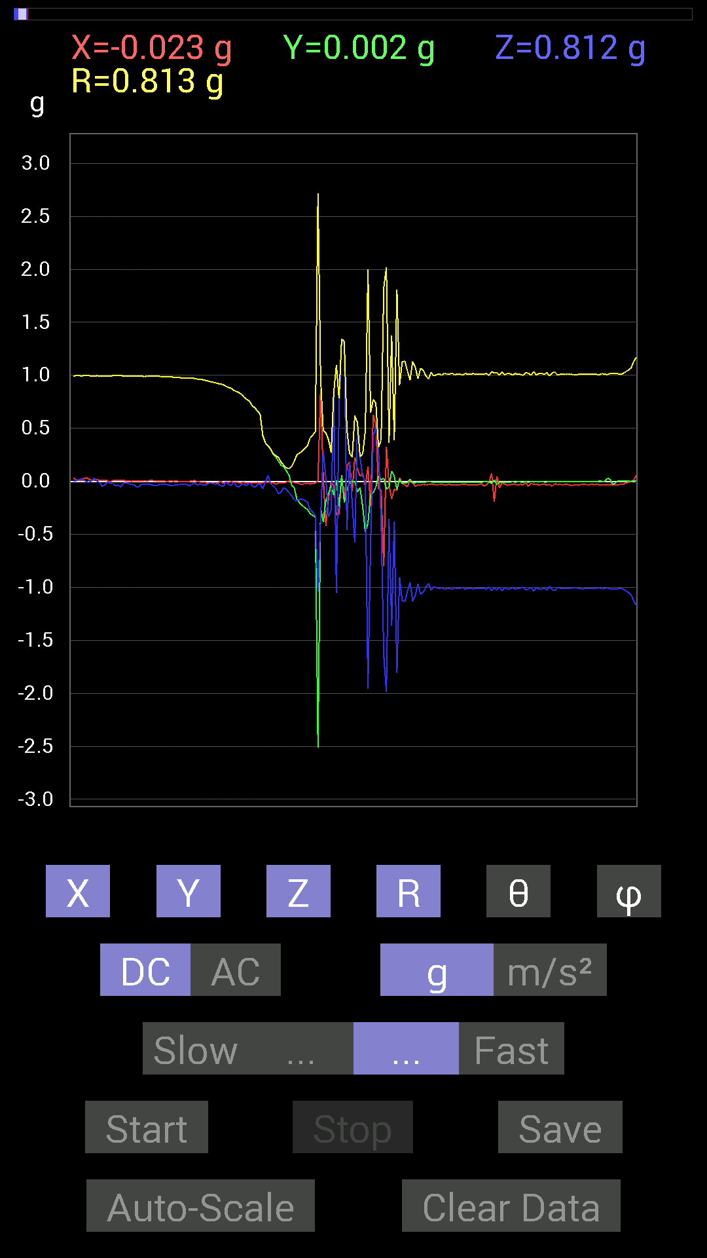
27 | 13.941001 | -0.013670692 | 0.8339029 | -0.05468277 | 0.83580565 | 93.75127 | 90.9392
28 | 13.946001 | -0.01171707 | 0.8202322 | -0.023435695 | 0.8206506 | 91.636444 | 90.81842
29 | 13.991001 | -0.01171707 | 0.78898513 | -0.031247074 | 0.78969055 | 92.267715 | 90.85083
30 | 13.991001 | -0.017576382 | 0.77140874 | -0.04101208 | 0.7726981 | 93.04249 | 91.305244
31 | 14.007001 | -0.017576382 | 0.75383234 | -0.013670692 | 0.7541611 | 91.03866 | 91.33567
32 | 14.049001 | -0.015622759 | 0.71282184 | -0.039058454 | 0.7140621 | 93.13558 | 91.25554
33 | 14.049001 | -0.017576382 | 0.69133824 | -0.056634836 | 0.6938768 | 94.68174 | 91.45636
34 | 14.067 | -0.01171707 | 0.66399837 | -0.029293451 | 0.6647475 | 92.52567 | 91.01095
35 | 14.107 | -0.013670692 | 0.6327513 | -0.023435695 | 0.6333327 | 92.12064 | 91.23769
36 | 14.107 | -0.013670692 | 0.4296461 | -0.070305526 | 0.43557495 | 99.288666 | 91.82245
37 | 14.1310005 | -0.0078113796 | 0.36129266 | -0.0078113796 | 0.36146152 | 91.23829 | 91.23858
38 | 14.170001 | -0.0058593126 | 0.33199918 | 0.05468277 | 0.3365234 | 80.64836 | 91.011086
39 | 14.170001 | -0.013670692 | 0.30465782 | -0.021482073 | 0.30572006 | 94.02933 | 92.56927
40 | 14.189001 | -0.015622759 | 0.25583434 | -0.044917766 | 0.260217 | 99.93999 | 93.494484
41 | 14.232 | -0.027341384 | 0.22849298 | -0.070305526 | 0.24062306 | 106.98859 | 96.82355
42 | 14.232 | -0.017576382 | 0.18943451 | -0.11912899 | 0.22446844 | 122.05385 | 95.30092
43 | 14.248001 | -0.013670692 | 0.15037607 | -0.09959898 | 0.18088616 | 123.40935 | 95.19448
44 | 14.295001 | -0.017576382 | 0.13670537 | -0.05858846 | 0.14976613 | 113.02917 | 97.3264
45 | 14.295001 | -0.0078113796 | 0.09959898 | -0.07811691 | 0.12681966 | 128.02232 | 94.48443
46 | 14.309001 | 0.0039056898 | 0.05468277 | -0.10741191 | 0.12059344 | 152.96065 | 85.91461
47 | 14.365001 | -0.0039056898 | -0.035152763 | -0.13475175 | 0.13931622 | 165.29297 | 263.6601
48 | 14.365001 | -0.013670692 | -0.06444622 | -0.17771745 | 0.18953547 | 159.66016 | 258.02362
49 | 14.369 | -0.013670692 | -0.16990606 | -0.1835752 | 0.2505091 | 137.12236 | 265.39987
50 | 14.432001 | -0.023435695 | -0.20505883 | -0.16795245 | 0.26609468 | 129.1369 | 263.4801
51 | 14.432001 | -0.029293451 | -0.22849298 | -0.16795245 | 0.285088 | 126.09493 | 262.69437
52 | 14.432001 | -0.021482073 | -0.24802297 | -0.18162313 | 0.30816203 | 126.1127 | 265.04977
53 | 14.450001 | -0.021482073 | -0.26755142 | -0.19919951 | 0.33425394 | 126.580574 | 265.4095
54 | 14.51 | -0.025387762 | -0.30465782 | -0.26950505 | 0.40754616 | 131.39812 | 265.23642
55 | 14.51 | -0.019530004 | -0.32223418 | -0.29294074 | 0.43592495 | 132.22147 | 266.53165
56 | 14.51 | -0.017576382 | -0.33981058 | -0.32223418 | 0.468631 | 133.44101 | 267.03906
57 | 14.530001 | 0.0078113796 | -2.5095217 | -1.0389618 | 2.7161005 | 112.489845 | 270.17834
58 | 14.586 | 0.87296134 | -0.24997504 | -0.36324626 | 0.97800654 | 111.80291 | 344.02078
59 | 14.586 | 0.033199143 | -0.3827747 | 0.28708142 | 0.47961903 | 53.23307 | 274.95703
60 | 14.591001 | -0.4198811 | -0.17966951 | 0.035152763 | 0.45805785 | 85.59862 | 203.16635
61 | 14.652 | -0.16209313 | -0.115223296 | -0.33785695 | 0.39204323 | 149.5176 | 215.40698
62 | 14.652 | -0.0019536226 | -0.035152763 | -0.26950505 | 0.27179497 | 172.55727 | 266.81906
63 | 14.652 | -0.039058454 | -0.13084605 | 0.8299972 | 0.84115493 | 9.342623 | 253.37927
64 | 14.6710005 | -0.32028058 | 0.01171707 | -1.0506788 | 1.0984731 | 163.0364 | 177.90485
65 | 14.718 | -0.31246918 | -0.23825797 | 0.67571545 | 0.78166187 | 30.178892 | 217.32555
66 | 14.718 | 0.050777078 | 0.056634836 | 1.3397138 | 1.3418714 | 3.2495608 | 48.12156
67 | 14.731001 | -0.18943451 | -0.19919951 | 1.2908903 | 1.3198347 | 12.021442 | 226.43933
68 | 14.790001 | 0.14061105 | -0.07421122 | -0.45893955 | 0.4856998 | 160.89209 | 332.17596
69 | 14.790001 | 0.18748245 | -0.019530004 | 0.18748245 | 0.26585853 | 45.1546 | 354.05295
70 | 14.791 | -0.097646914 | -0.0039056898 | -0.2070109 | 0.22891851 | 154.7291 | 182.2905
71 | 14.833001 | 0.22458728 | 0 | -0.5761165 | 0.6183443 | 158.70268 | 0
72 | 14.833001 | 0.115223296 | -0.09959898 | 0.5331508 | 0.5544782 | 15.942872 | 319.15988
73 | 14.880001 | 0.046869833 | -0.060540527 | 0.22263521 | 0.23543231 | 18.977869 | 307.74664
74 | 14.880001 | 0.07421122 | -0.24021159 | 0.048823457 | 0.2561106 | 79.0102 | 287.16806
75 | 14.893001 | -0.048823457 | -0.47846955 | -0.009765002 | 0.4810532 | 91.16314 | 264.17365
76 | 14.919001 | 0.13670537 | -0.39449334 | -1.9548873 | 1.9989741 | 167.94437 | 289.11295
77 | 14.932001 | -0.23435228 | -0.124988295 | -0.59173924 | 0.6486127 | 155.82729 | 208.07257
78 | 14.960001 | 0.62884563 | -0.10936398 | 0.4335518 | 0.77160513 | 55.81388 | 350.13425
79 | 14.972001 | 0.53705645 | -0.05468277 | 0.5019037 | 0.73710734 | 47.08521 | 354.18622
80 | 15.000001 | -0.06835346 | 0.052729145 | 0.31051713 | 0.32229403 | 15.536689 | 142.35274
81 | 15.016001 | -0.0820226 | 0.013670692 | -0.37496334 | 0.38407305 | 167.49612 | 170.5375
82 | 15.038001 | -0.80070376 | 0.029293451 | -1.642418 | 1.8274359 | 153.99496 | 177.90479
83 | 15.053 | 0.32613987 | -0.07421122 | -1.9880879 | 2.0160277 | 170.44998 | 347.18094
84 | 15.079 | -0.033199143 | -0.05468277 | -0.35738695 | 0.36306724 | 169.85161 | 238.73712
85 | 15.093 | -0.16599882 | 0.097646914 | -1.3651016 | 1.3786199 | 171.9697 | 149.53432
86 | 15.124001 | -0.07421122 | 0.048823457 | -0.37886903 | 0.38914365 | 166.8045 | 146.65913
87 | 15.133 | -0.08788191 | -0.07421122 | -1.8064648 | 1.8101231 | 176.35669 | 220.17917
88 | 15.1640005 | 0.035152763 | 0.019530004 | -0.9042084 | 0.9051022 | 177.45355 | 29.055464
89 | 15.174001 | -0.023435695 | -0.017576382 | -1.12489 | 1.1252713 | 178.50826 | 216.8693
90 | 15.208001 | -0.033199143 | -0.015622759 | -1.134655 | 1.1352481 | 178.14787 | 205.2006
91 | 15.214001 | -0.052729145 | -0.01171707 | -1.0389618 | 1.040365 | 177.02382 | 192.52827
92 | 15.2560005 | 0.015622759 | 0.021482073 | -0.9530319 | 0.953402 | 178.40358 | 53.973614
93 | 15.2560005 | -0.009765002 | -0.019530004 | -1.1307493 | 1.1309601 | 178.89377 | 243.43495
94 | 15.275001 | -0.048823457 | -0.013670692 | -1.0741144 | 1.0753103 | 177.29752 | 195.64238
95 | 15.304001 | -0.033199143 | -0.0058593126 | -0.9686562 | 0.9692427 | 178.00668 | 190.00905
96 | 15.315001 | -0.039058454 | -0.0078113796 | -1.0643495 | 1.0650946 | 177.8568 | 191.3095
97 | 15.3550005 | -0.025387762 | -0.01171707 | -1.0467731 | 1.0471464 | 178.46992 | 204.77448

第18次
 | Keuwl | Accelerometer | Data | File | 2015-04-30 | 20-22-54
Number | Time(s) | X(g) | Y(g) | Z(g) | R（g） | Theta（deg） | Phi（deg）
1 | 8.301001 | -0.031247074 | 0.984279 | -0.037106387 | 0.98547363 | 92.15789 | 91.81831
2 | 8.301001 | -0.017576382 | 0.98818463 | -0.035152763 | 0.98896587 | 92.037 | 91.01899
3 | 8.303 | -0.009765002 | 0.984279 | -0.035152763 | 0.9849549 | 92.0453 | 90.56841
4 | 8.349 | -0.013670692 | 0.984279 | -0.027341384 | 0.98475355 | 91.591 | 90.79573
5 | 8.349 | -0.0019536226 | 0.98232687 | -0.019530004 | 0.9825229 | 91.13897 | 90.113945
6 | 8.363001 | 0.0039056898 | 0.97841966 | -0.037106387 | 0.9791308 | 92.171875 | 89.771286
7 | 8.409 | -0.0078113796 | 0.97841966 | -0.025387762 | 0.97878015 | 91.48631 | 90.45742
8 | 8.409 | 0.0019536226 | 0.97646755 | -0.023435695 | 0.97675073 | 91.37486 | 89.88537
9 | 8.424001 | 0 | 0.9706083 | -0.031247074 | 0.9711111 | 91.8439 | 90
10 | 8.478001 | -0.0019536226 | 0.9667026 | -0.0058593126 | 0.9667223 | 90.347275 | 90.11579
11 | 8.478001 | -0.013670692 | 0.9667026 | -0.021482073 | 0.96703786 | 91.27289 | 90.810196
12 | 8.485001 | 0.0019536226 | 0.9667026 | -0.033199143 | 0.9672745 | 91.96691 | 89.88421
13 | 8.551001 | 0.0039056898 | 0.96279687 | -0.021482073 | 0.9630444 | 91.27817 | 89.76758
14 | 8.551001 | 0.009765002 | 0.9588912 | -0.023435695 | 0.95922726 | 91.39998 | 89.41654
15 | 8.551001 | 0 | 0.95693755 | -0.046869833 | 0.9580847 | 92.80405 | 90
16 | 8.565001 | -0.0058593126 | 0.9510798 | -0.01171707 | 0.95116997 | 90.70582 | 90.352974
17 | 8.629001 | 0 | 0.94326687 | -0.023435695 | 0.943558 | 91.42323 | 90
18 | 8.629001 | -0.009765002 | 0.94326687 | -0.046869833 | 0.9444811 | 92.84447 | 90.593124
19 | 8.629001 | -0.0058593126 | 0.9354555 | -0.023435695 | 0.9357674 | 91.43509 | 90.35887
20 | 8.646001 | -0.0039056898 | 0.9237384 | -0.035152763 | 0.9244153 | 92.17931 | 90.242256
21 | 8.696 | -0.01171707 | 0.9217848 | -0.04101208 | 0.9227711 | 92.54732 | 90.728264
22 | 8.696 | -0.0058593126 | 0.91397345 | -0.029293451 | 0.91446155 | 91.8357 | 90.36731
23 | 8.706 | 0 | 0.89835066 | -0.027341384 | 0.89876664 | 91.74326 | 90
24 | 8.768001 | -0.0078113796 | 0.89444345 | -0.04101208 | 0.8954173 | 92.62519 | 90.50037
25 | 8.768001 | -0.0039056898 | 0.88468 | -0.027341384 | 0.885111 | 91.770164 | 90.252945
26 | 8.769 | -0.0058593126 | 0.87296134 | -0.019530004 | 0.8731994 | 91.281586 | 90.38456
27 | 8.787001 | -0.0078113796 | 0.8534329 | -0.037106387 | 0.8542749 | 92.48949 | 90.52441
28 | 8.84 | -0.009765002 | 0.84171426 | -0.031247074 | 0.84235066 | 92.12588 | 90.66468
29 | 8.841001 | -0.01171707 | 0.8280436 | -0.019530004 | 0.82835674 | 91.350975 | 90.8107
30 | 8.848001 | -0.009765002 | 0.79875016 | -0.031247074 | 0.7994208 | 92.2401 | 90.700424
31 | 8.872001 | -0.009765002 | 0.78312737 | -0.031247074 | 0.78381133 | 92.28474 | 90.7144
32 | 8.887 | -0.0078113796 | 0.75969166 | -0.029293451 | 0.76029634 | 92.20809 | 90.58911
33 | 8.912001 | -0.01171707 | 0.7518803 | -0.033199143 | 0.7527041 | 92.52794 | 90.89281
34 | 8.927 | -0.0058593126 | 0.69329184 | -0.035152763 | 0.6942072 | 92.90254 | 90.48422
35 | 8.9470005 | -0.017576382 | 0.69133824 | -0.033199143 | 0.6923581 | 92.748436 | 91.45636
36 | 8.981001 | -0.01171707 | 0.6542334 | -0.031247074 | 0.65508395 | 92.73401 | 91.02604
37 | 8.988001 | -0.01171707 | 0.62689203 | -0.04101208 | 0.6283414 | 93.74238 | 91.07078
38 | 9.029 | -0.013670692 | 0.37886903 | -0.039058454 | 0.3811223 | 95.88216 | 92.0665
39 | 9.029 | -0.015622759 | 0.35934058 | -0.070305526 | 0.36648682 | 101.059975 | 92.48943
...
 |  | Accelerometer | Data | File | 2015-04-30 | 20-22-54
 |  | -0.046869833 | 0 | -0.99990326 | 1.0010011 | 177.31627 | 180
 |  | 0.044917766 | -0.044917766 | -1.015526 | 1.0175109 | 176.42067 | 315
 |  | 0.021482073 | -0.015622759 | -1.0135725 | 1.0139204 | 178.49884 | 323.9736
 |  | -0.019530004 | -0.0039056898 | -1.015526 | 1.0157213 | 178.87656 | 191.30905
 |  | -0.0039056898 | -0.0039056898 | -1.0096667 | 1.0096818 | 179.68596 | 225
 |  | -0.009765002 | -0.0078113796 | -1.0116203 | 1.0116976 | 179.29141 | 218.65758
 |  | -0.013670692 | -0.0039056898 | -1.0116203 | 1.0117202 | 179.19473 | 195.94453
 |  | 0 | -0.0039056898 | -1.015526 | 1.0155336 | 179.77971 | 270
 |  | -0.0078113796 | -0.0039056898 | -1.0096667 | 1.0097045 | 179.50426 | 206.56505
 |  | -0.0078113796 | -0.0019536226 | -1.0116203 | 1.0116524 | 179.54372 | 194.04161
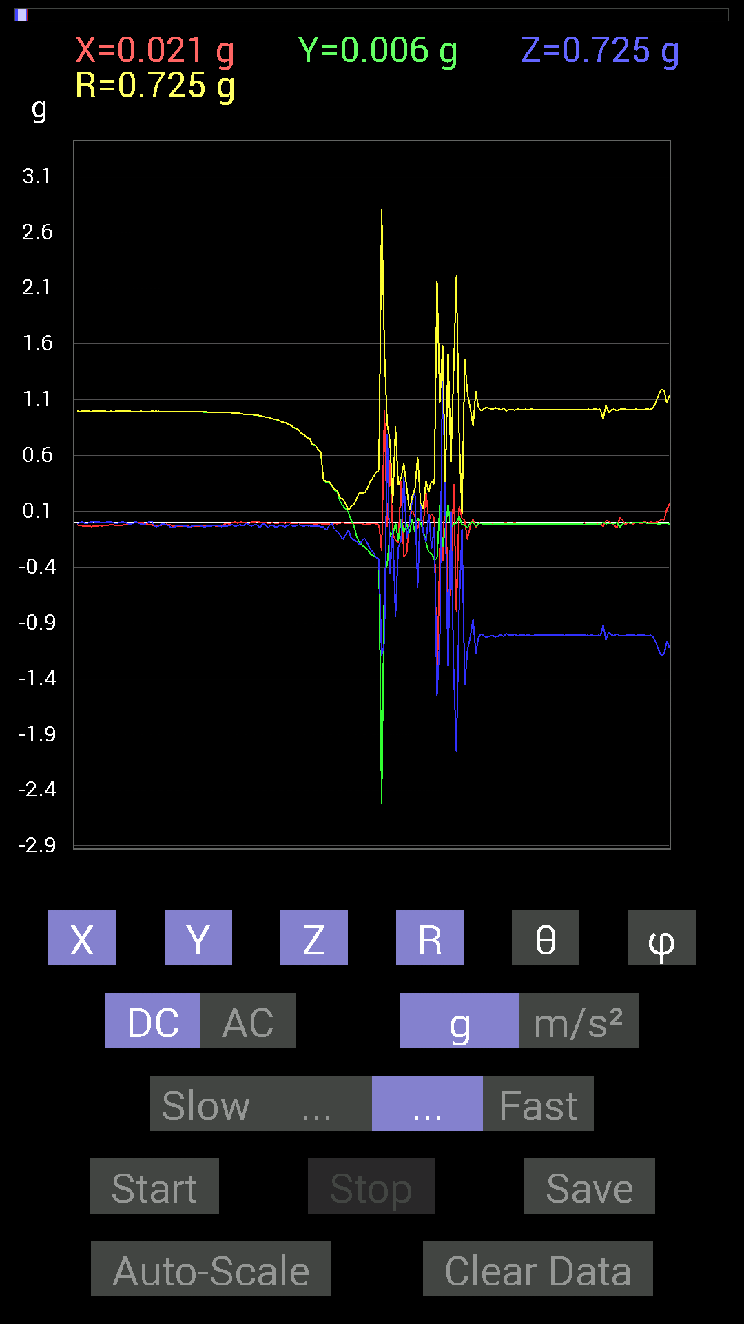
 |  | 0.0078113796 | -0.0039056898 | -1.0116203 | 1.011658 | 179.50545 | 333.43494
 |  | -0.009765002 | -0.0078113796 | -1.0174797 | 1.0175565 | 179.29556 | 218.65758
 |  | 0.0019536226 | -0.0078113796 | -1.0116203 | 1.0116524 | 179.54372 | 284.04163
 |  | 0 | -0.0078113796 | -1.0233374 | 1.0233672 | 179.56255 | 270
 |  | 0 | -0.01171707 | -1.0760666 | 1.0761304 | 179.3763 | 270
 |  | 0.009765002 | -0.013670692 | -1.1424664 | 1.1425899 | 179.15767 | 305.5383
 |  | 0.027341384 | -0.01171707 | -1.1932435 | 1.1936142 | 178.57193 | 336.80258
 |  | 0.023435695 | -0.01171707 | -1.1834785 | 1.1837685 | 178.73158 | 333.43646
 |  | 0.11717536 | -0.009765002 | -1.0623958 | 1.0688827 | 173.68446 | 355.23618
 |  | 0.16599882 | -0.019530004 | -1.1287957 | 1.1411034 | 171.57724 | 353.28992
 |  | 0.20896451 | -0.021482073 | -1.0780202 | 1.0982965 | 168.97337 | 354.13046
 |  | 0.31051713 | -0.019530004 | -0.9588912 | 1.0081046 | 162.02333 | 356.40112
 |  | 0.36129266 | -0.023435695 | -0.91397345 | 0.98307127 | 158.39001 | 356.28864
 |  | 0.40816402 | -0.017576382 | -0.97451395 | 1.0566854 | 157.25528 | 357.53424
 |  | 0.46284524 | -0.009765002 | -0.9725619 | 1.0771247 | 154.54514 | 358.79135
 |  | 0.527293 | -0.031247074 | -0.77531445 | 0.93815076 | 145.73358 | 356.60864
 |  | 0.5663515 | -0.023435695 | -0.78312737 | 0.9667428 | 144.10257 | 357.63043
 |  | 0.6542334 | -0.01171707 | -0.84562 | 1.0692202 | 142.2674 | 358.97397
 |  | 0.6854805 | -0.0078113796 | -0.8065615 | 1.0585301 | 139.63762 | 359.3471
 |  | 0.7245389 | -0.0058593126 | -0.5468215 | 0.90774703 | 127.04156 | 359.53665
 |  | 0.73039824 | 0.0039056898 | -0.5116687 | 0.8917969 | 125.01216 | 0.30637726
 |  | 0.81242085 | -0.0019536226 | -0.5155744 | 0.9622101 | 122.39975 | 359.8622
 |  | 0.87882066 | -0.009765002 | -0.27536437 | 0.92100304 | 107.39654 | 359.36337
 |  | 0.8260915 | 0.009765002 | -0.11326967 | 0.83387804 | 97.80689 | 0.67724615
 |  | 0.74797463 | 0.035152763 | -0.033199143 | 0.74953586 | 92.53863 | 2.6907651
 |  | 0.74797463 | 0.027341384 | -0.023435695 | 0.74884105 | 91.79342 | 2.0934517
 |  | 0.79875016 | 0.0078113796 | 0.19919951 | 0.82325166 | 75.99735 | 0.5603064
 |  | 0.87686706 | -0.0039056898 | 0.44526887 | 0.9834508 | 63.078987 | 359.7448
 |  | 0.8710093 | -0.033199143 | 0.607362 | 1.0623784 | 55.131126 | 357.8172
 |  | 0.7284446 | 0 | 0.4140218 | 0.83788157 | 60.387653 | 0
 |  | 0.62493837 | 0.019530004 | 0.517528 | 0.8116431 | 50.38468 | 1.7899729
 |  | 0.5214337 | -0.013670692 | 0.7206332 | 0.8896023 | 35.897987 | 358.4982
 |  | 0.46089318 | -0.029293451 | 0.86515 | 0.98069626 | 28.093618 | 356.36328
 |  | 0.5468215 | -0.0019536226 | 1.0233374 | 1.1602745 | 28.11802 | 359.7953
 |  | 0.060540527 | 0.009765002 | 0.81242085 | 0.81473196 | 4.31661 | 9.162717
 |  | 0.15623537 | 0.033199143 | 0.74016166 | 0.7571994 | 12.177445 | 11.996593
 |  | 0.09569329 | 0.023435695 | 0.48042163 | 0.4904196 | 11.589118 | 13.761126
 |  | 0.23239866 | -0.037106387 | 0.47846955 | 0.5332158 | 26.190945 | 350.92834
 |  | -0.9315498 | 0.015622759 | 1.4354072 | 1.7112635 | 32.986423 | 179.0392
 |  | -0.7733624 | -0.009765002 | 2.7712138 | 2.8771186 | 15.59401 | 180.72342
 |  | -0.0078113796 | 0.0039056898 | 1.1834785 | 1.1835107 | 0.42243615 | 153.43495
 |  | -0.25778797 | 0.013670692 | 0.5253394 | 0.58534014 | 26.16937 | 176.9644
 |  | 0.16795245 | -0.017576382 | 0.20310521 | 0.26413763 | 39.741467 | 354.0257
 |  | 0.07421122 | 0.019530004 | 0.497998 | 0.5038757 | 8.759952 | 14.744095
 |  | -0.12889399 | -0.01171707 | 1.1737134 | 1.1808277 | 6.2925777 | 185.19418
 |  | 0.019530004 | 0.013670692 | 1.6033596 | 1.6035368 | 0.85202754 | 34.99141
 |  | -0.056634836 | 0.015622759 | 1.6834301 | 1.6844549 | 1.9987053 | 164.57845
 |  | 0.039058454 | 0.0039056898 | 0.79484445 | 0.79581314 | 2.8272934 | 5.710367
 |  | 0.062494148 | 0 | 0.5390101 | 0.5426209 | 6.6134896 | 0
 |  | 0.009765002 | 0 | 0.53119874 | 0.5312885 | 1.05332 | 0
 |  | -0.039058454 | 0.0058593126 | 1.1131729 | 1.1138732 | 2.0319176 | 171.46846
 |  | 0.037106387 | 0.0078113796 | 1.4998534 | 1.5003326 | 1.4482086 | 11.887931
 |  | 0.08788191 | 0.0058593126 | 1.4080658 | 1.4108179 | 3.579327 | 3.8144116
 |  | -0.009765002 | 0.0078113796 | 1.0272431 | 1.0273193 | 0.6977351 | 141.34242
 |  | 0.009765002 | 0.0019536226 | 0.6327513 | 0.63282967 | 0.901789 | 11.313443
 |  | 0.021482073 | 0.0058593126 | 0.7245389 | 0.724881 | 1.760253 | 15.256522

